DV
Paraprty DEV-ECO |  |  |  |  |  | DV | 1,2 mb. | 1.2 | !!!!! Uzupełniamy pomarańczowe pole !!!!! 1 szt. = 1,2 mb.
Wszystkie podane ceny są cenami netto |  |  |  |  |  |  | RABAT |  | Ilość | JM | Ilość [mb] | RAZEM
Produkt |  | TYP | Symbol | Wysokość [mm] | XPS kPa | Cena [mb] | 0% |  | 0 | szt. | 0.0 | - zł

 | Profil podokienny zewnętrzny - wewnętrzny XPS | DV02XP | DV02XP3_065 | 65 | 300 kPa | 58.53 zł | 58.53 zł |  |  | szt. | 0.0 | - zł
 |  |  | DV02XP3_075 | 75 | 300 kPa | 69.17 zł | 69.17 zł |  |  | szt. | 0.0 | - zł
 |  |  | DV02XP3_085 | 85 | 300 kPa | 75.82 zł | 75.82 zł |  |  | szt. | 0.0 | - zł
 |  |  | DV02XP3_095 | 95 | 300 kPa | 85.14 zł | 85.14 zł |  |  | szt. | 0.0 | - zł
 |  |  | DV02XP7_065 | 65 | 700 kPa | 86.47 zł | 86.47 zł |  |  | szt. | 0.0 | - zł
 |  |  | DV02XP7_075 | 75 | 700 kPa | 98.44 zł | 98.44 zł |  |  | szt. | 0.0 | - zł
 |  |  | DV02XP7_085 | 85 | 700 kPa | 110.41 zł | 110.41 zł |  |  | szt. | 0.0 | - zł

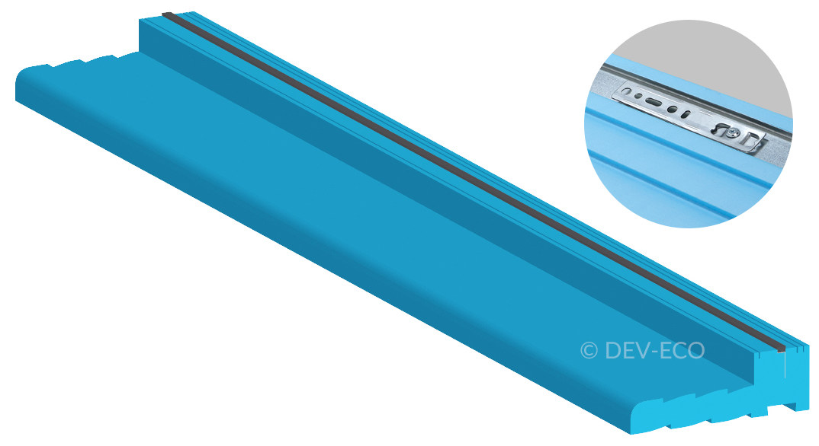 | Profil podokienny wewnętrzny XPS | DV00XP | DV00XP3_065 | 65 | 300 kPa | 42.57 zł | 42.57 zł |  |  | szt. | 0.0 | - zł
 |  |  | DV00XP3_075 | 75 | 300 kPa | 49.22 zł | 49.22 zł |  |  | szt. | 0.0 | - zł
 |  |  | DV00XP3_085 | 85 | 300 kPa | 54.54 zł | 54.54 zł |  |  | szt. | 0.0 | - zł
 |  |  | DV00XP3_095 | 95 | 300 kPa | 61.19 zł | 61.19 zł |  |  | szt. | 0.0 | - zł
 |  |  | DV00XP7_065 | 65 | 700 kPa | 61.19 zł | 61.19 zł |  |  | szt. | 0.0 | - zł
 |  |  | DV00XP7_075 | 75 | 700 kPa | 70.50 zł | 70.50 zł |  |  | szt. | 0.0 | - zł
 |  |  | DV00XP7_085 | 85 | 700 kPa | 78.48 zł | 78.48 zł |  |  | szt. | 0.0 | - zł

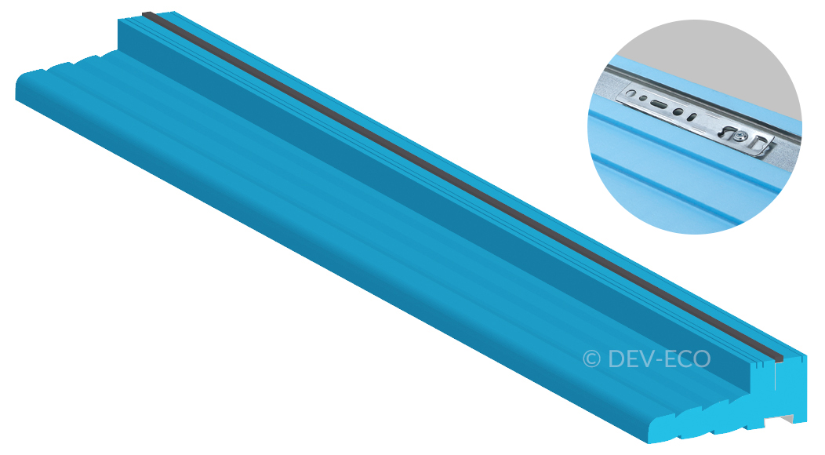 | Profil podokienny zewnętrzny XPS | DV01XP | DV01XP3_065 | 65 | 300 kPa | 42.57 zł | 42.57 zł |  |  | szt. | 0.0 | - zł
 |  |  | DV01XP3_075 | 75 | 300 kPa | 49.22 zł | 49.22 zł |  |  | szt. | 0.0 | - zł
 |  |  | DV01XP3_085 | 85 | 300 kPa | 54.54 zł | 54.54 zł |  |  | szt. | 0.0 | - zł
 |  |  | DV01XP3_095 | 95 | 300 kPa | 61.19 zł | 61.19 zł |  |  | szt. | 0.0 | - zł
 |  |  | DV01XP7_065 | 65 | 700 kPa | 61.19 zł | 61.19 zł |  |  | szt. | 0.0 | - zł
 |  |  | DV01XP7_075 | 75 | 700 kPa | 70.50 zł | 70.50 zł |  |  | szt. | 0.0 | - zł
 |  |  | DV01XP7_085 | 85 | 700 kPa | 78.48 zł | 78.48 zł |  |  | szt. | 0.0 | - zł

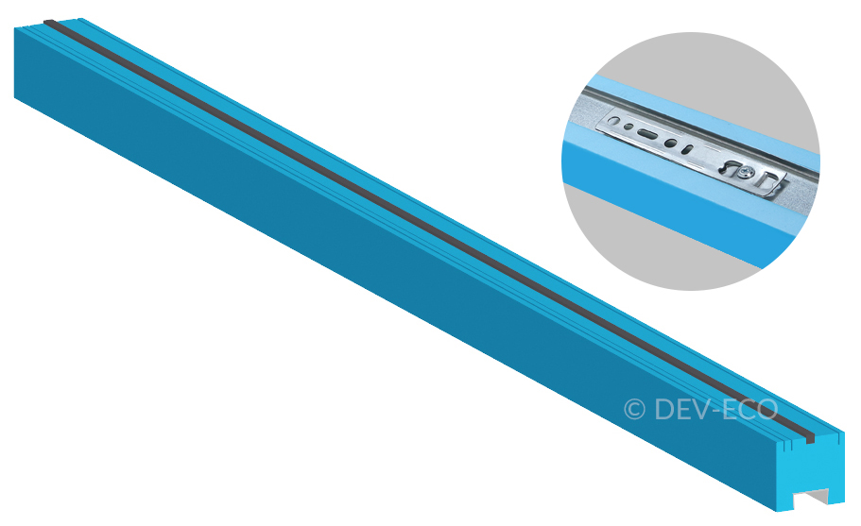 | Listwa podokienna XPS | DL01XP | DL01XP3_040 | 40 | 300 kPa | 19.95 zł | 19.95 zł |  |  | szt. | 0.0 | - zł
 |  |  | DL01XP3_050 | 50 | 300 kPa | 25.27 zł | 25.27 zł |  |  | szt. | 0.0 | - zł
 |  |  | DL01XP3_060 | 60 | 300 kPa | 30.60 zł | 30.60 zł |  |  | szt. | 0.0 | - zł
 |  |  | DL01XP7_040 | 40 | 700 kPa | 29.27 zł | 29.27 zł |  |  | szt. | 0.0 | - zł
 |  |  | DL01XP7_050 | 50 | 700 kPa | 37.25 zł | 37.25 zł |  |  | szt. | 0.0 | - zł
 |  |  | DL01XP7_060 | 60 | 700 kPa | 43.90 zł | 43.90 zł |  |  | szt. | 0.0 | - zł

 | Profil nakładkowy XPS | DN01XP | DN01XP3_040 | 40 | 300 kPa | 41.24 zł | 41.24 zł |  |  | szt. | 0.0 | - zł

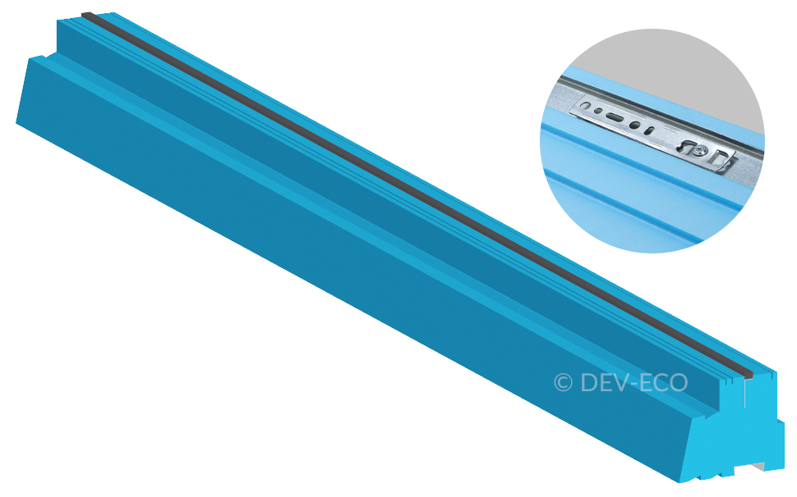 | Profil drzwiowy XPS | DD01XP | DD01XP3_070 | 70 | 300 kPa | 41.24 zł | 41.24 zł |  |  | szt. | 0.0 | - zł
 |  |  | DD01XP3_080 | 80 | 300 kPa | 47.89 zł | 47.89 zł |  |  | szt. | 0.0 | - zł
 |  |  | DD01XP3_090 | 90 | 300 kPa | 53.21 zł | 53.21 zł |  |  | szt. | 0.0 | - zł
 |  |  | DD01XP3_100 | 100 | 300 kPa | 59.86 zł | 59.86 zł |  |  | szt. | 0.0 | - zł
 |  |  | DD01XP3_110 | 110 | 300 kPa | 65.18 zł | 65.18 zł |  |  | szt. | 0.0 | - zł
 |  |  | DD01XP3_120 | 120 | 300 kPa | 70.50 zł | 70.50 zł |  |  | szt. | 0.0 | - zł
 |  |  | DD01XP3_130 | 130 | 300 kPa | 77.15 zł | 77.15 zł |  |  | szt. | 0.0 | - zł
 |  |  | DD01XP3_140 | 140 | 300 kPa | 82.47 zł | 82.47 zł |  |  | szt. | 0.0 | - zł
 |  |  | DD01XP3_150 | 150 | 300 kPa | 89.13 zł | 89.13 zł |  |  | szt. | 0.0 | - zł
 |  |  | DD01XP3_160 | 160 | 300 kPa | 94.45 zł | 94.45 zł |  |  | szt. | 0.0 | - zł
 |  |  | DD01XP3_170 | 170 | 300 kPa | 99.77 zł | 99.77 zł |  |  | szt. | 0.0 | - zł
 |  |  | DD01XP3_180 | 180 | 300 kPa | 105.09 zł | 105.09 zł |  |  | szt. | 0.0 | - zł
 |  |  | DD01XP3_190 | 190 | 300 kPa | 111.74 zł | 111.74 zł |  |  | szt. | 0.0 | - zł
 |  |  | DD01XP3_200 | 200 | 300 kPa | 118.39 zł | 118.39 zł |  |  | szt. | 0.0 | - zł
 |  |  | DD01XP3_210 | 210 | 300 kPa | 123.71 zł | 123.71 zł |  |  | szt. | 0.0 | - zł
 |  |  | DD01XP3_220 | 220 | 300 kPa | 130.36 zł | 130.36 zł |  |  | szt. | 0.0 | - zł
 |  |  | DD01XP3_230 | 230 | 300 kPa | 134.35 zł | 134.35 zł |  |  | szt. | 0.0 | - zł
 |  |  | DD01XP3_240 | 240 | 300 kPa | 141.01 zł | 141.01 zł |  |  | szt. | 0.0 | - zł
 |  |  | DD01XP3_250 | 250 | 300 kPa | 147.66 zł | 147.66 zł |  |  | szt. | 0.0 | - zł
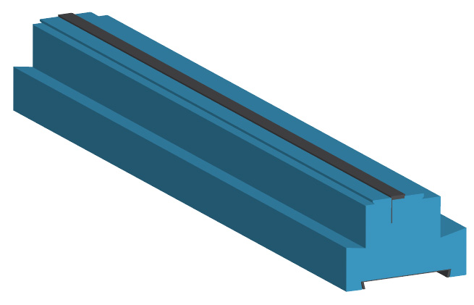 |  | DH01XP | DH01XP7_070 | 70 | 700 kPa | 67.84 zł | 67.84 zł |  |  | szt. | 0.0 | - zł
 |  |  | DH01XP7_080 | 80 | 700 kPa | 73.16 zł | 73.16 zł |  |  | szt. | 0.0 | - zł
 |  |  | DH01XP7_090 | 90 | 700 kPa | 78.48 zł | 78.48 zł |  |  | szt. | 0.0 | - zł
 |  |  | DH01XP7_100 | 100 | 700 kPa | 83.80 zł | 83.80 zł |  |  | szt. | 0.0 | - zł
 |  |  | DH01XP7_110 | 110 | 700 kPa | 89.13 zł | 89.13 zł |  |  | szt. | 0.0 | - zł
 |  |  | DH01XP7_120 | 120 | 700 kPa | 94.45 zł | 94.45 zł |  |  | szt. | 0.0 | - zł
 |  |  | DH01XP7_130 | 130 | 700 kPa | 99.77 zł | 99.77 zł |  |  | szt. | 0.0 | - zł
 |  |  | DH01XP7_140 | 140 | 700 kPa | 105.09 zł | 105.09 zł |  |  | szt. | 0.0 | - zł
 |  |  | DH01XP7_150 | 150 | 700 kPa | 110.41 zł | 110.41 zł |  |  | szt. | 0.0 | - zł
 |  |  | DH01XP7_160 | 160 | 700 kPa | 115.73 zł | 115.73 zł |  |  | szt. | 0.0 | - zł
 |  |  | DH01XP7_170 | 170 | 700 kPa | 121.05 zł | 121.05 zł |  |  | szt. | 0.0 | - zł
 |  |  | DH01XP7_180 | 180 | 700 kPa | 126.37 zł | 126.37 zł |  |  | szt. | 0.0 | - zł
 |  |  | DH01XP7_190 | 190 | 700 kPa | 131.69 zł | 131.69 zł |  |  | szt. | 0.0 | - zł
 |  |  | DH01XP7_200 | 200 | 700 kPa | 137.01 zł | 137.01 zł |  |  | szt. | 0.0 | - zł
 |  |  | DH01XP7_210 | 210 | 700 kPa | 142.34 zł | 142.34 zł |  |  | szt. | 0.0 | - zł
 |  |  | DH01XP7_220 | 220 | 700 kPa | 147.66 zł | 147.66 zł |  |  | szt. | 0.0 | - zł
 |  |  | DH01XP7_230 | 230 | 700 kPa | 152.98 zł | 152.98 zł |  |  | szt. | 0.0 | - zł
 |  |  | DH01XP7_240 | 240 | 700 kPa | 156.97 zł | 156.97 zł |  |  | szt. | 0.0 | - zł
 |  |  | DH01XP7_250 | 250 | 700 kPa | 162.29 zł | 162.29 zł |  |  | szt. | 0.0 | - zł

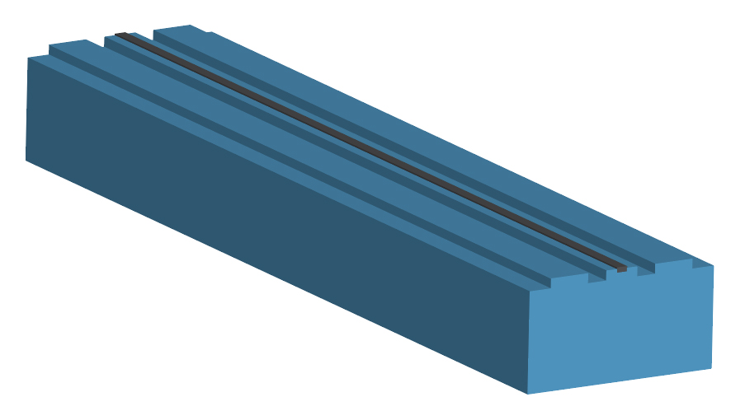 | Podwalina pod progi drzwiowe do drzwi przesuwnych HS XPS | DH02XP | DH02XP7_060 | 60 | 700 kPa | 102.43 zł | 102.43 zł |  |  | szt. | 0.0 | - zł
 |  |  | DH02XP7_065 | 65 | 700 kPa | 102.43 zł | 102.43 zł |  |  | szt. | 0.0 | - zł
 |  |  | DH02XP7_070 | 70 | 700 kPa | 102.43 zł | 102.43 zł |  |  | szt. | 0.0 | - zł
 |  |  | DH02XP7_075 | 75 | 700 kPa | 102.43 zł | 102.43 zł |  |  | szt. | 0.0 | - zł
 |  |  | DH02XP7_080 | 80 | 700 kPa | 102.43 zł | 102.43 zł |  |  | szt. | 0.0 | - zł
 |  |  | DH02XP7_085 | 85 | 700 kPa | 102.43 zł | 102.43 zł |  |  | szt. | 0.0 | - zł
 |  |  | DH02XP7_090 | 90 | 700 kPa | 102.43 zł | 102.43 zł |  |  | szt. | 0.0 | - zł

 | Listwa termiczna XPS | DT01XP | DT01XP3_030 | 30 | 300 kPa | 18.62 zł | 18.62 zł |  |  | szt. | 0.0 | - zł
 |  |  | DT01XP7_030 | 30 | 700 kPa | 26.60 zł | 26.60 zł |  |  | szt. | 0.0 | - zł

 | Profil podokienny zewnętrzny - wewnętrzny XPS + szyna stalowa wzmacniana | DV02XP-S | DV02XP3-S_065 | 65 | 300 kPa | 79.81 zł | 79.81 zł |  |  | szt. | 0.0 | - zł
 |  |  | DV02XP3-S_075 | 75 | 300 kPa | 87.80 zł | 87.80 zł |  |  | szt. | 0.0 | - zł
 |  |  | DV02XP3-S_085 | 85 | 300 kPa | 97.11 zł | 97.11 zł |  |  | szt. | 0.0 | - zł
 |  |  | DV02XP3-S_095 | 95 | 300 kPa | 105.09 zł | 105.09 zł |  |  | szt. | 0.0 | - zł
 |  |  | DV02XP7-S_065 | 65 | 700 kPa | 106.42 zł | 106.42 zł |  |  | szt. | 0.0 | - zł
 |  |  | DV02XP7-S_075 | 75 | 700 kPa | 118.39 zł | 118.39 zł |  |  | szt. | 0.0 | - zł
 |  |  | DV02XP7-S_085 | 85 | 700 kPa | 130.36 zł | 130.36 zł |  |  | szt. | 0.0 | - zł

 | Profil podokienny wewnętrzny XPS + szyna stalowa wzmacniana | DV00XP-S | DV00XP3-S_065 | 65 | 300 kPa | 62.52 zł | 62.52 zł |  |  | szt. | 0.0 | - zł
 |  |  | DV00XP3-S_075 | 75 | 300 kPa | 69.17 zł | 69.17 zł |  |  | szt. | 0.0 | - zł
 |  |  | DV00XP3-S_085 | 85 | 300 kPa | 74.49 zł | 74.49 zł |  |  | szt. | 0.0 | - zł
 |  |  | DV00XP3-S_095 | 95 | 300 kPa | 81.14 zł | 81.14 zł |  |  | szt. | 0.0 | - zł
 |  |  | DV00XP7-S_065 | 65 | 700 kPa | 82.47 zł | 82.47 zł |  |  | szt. | 0.0 | - zł
 |  |  | DV00XP7-S_075 | 75 | 700 kPa | 90.46 zł | 90.46 zł |  |  | szt. | 0.0 | - zł
 |  |  | DV00XP7-S_085 | 85 | 700 kPa | 99.77 zł | 99.77 zł |  |  | szt. | 0.0 | - zł

 | Profil podokienny zewnętrzny XPS + szyna stalowa wzmacniana | DV01XP-S | DV01XP3-S_065 | 65 | 300 kPa | 62.52 zł | 62.52 zł |  |  | szt. | 0.0 | - zł
 |  |  | DV01XP3-S_075 | 75 | 300 kPa | 69.17 zł | 69.17 zł |  |  | szt. | 0.0 | - zł
 |  |  | DV01XP3-S_085 | 85 | 300 kPa | 74.49 zł | 74.49 zł |  |  | szt. | 0.0 | - zł
 |  |  | DV01XP3-S_095 | 95 | 300 kPa | 81.14 zł | 81.14 zł |  |  | szt. | 0.0 | - zł
 |  |  | DV01XP7-S_065 | 65 | 700 kPa | 82.47 zł | 82.47 zł |  |  | szt. | 0.0 | - zł
 |  |  | DV01XP7-S_075 | 75 | 700 kPa | 90.46 zł | 90.46 zł |  |  | szt. | 0.0 | - zł
 |  |  | DV01XP7-S_085 | 85 | 700 kPa | 99.77 zł | 99.77 zł |  |  | szt. | 0.0 | - zł

 | Listwa podokienna XPS + szyna stalowa wzmacniana | DL01XP-S | DL01XP3-S_040 | 40 | 300 kPa | 41.24 zł | 41.24 zł |  |  | szt. | 0.0 | - zł
 |  |  | DL01XP3-S_050 | 50 | 300 kPa | 45.23 zł | 45.23 zł |  |  | szt. | 0.0 | - zł
 |  |  | DL01XP3-S_060 | 60 | 300 kPa | 50.55 zł | 50.55 zł |  |  | szt. | 0.0 | - zł
 |  |  | DL01XP7-S_040 | 40 | 700 kPa | 49.22 zł | 49.22 zł |  |  | szt. | 0.0 | - zł
 |  |  | DL01XP7-S_050 | 50 | 700 kPa | 57.20 zł | 57.20 zł |  |  | szt. | 0.0 | - zł
 |  |  | DL01XP7-S_060 | 60 | 700 kPa | 63.85 zł | 63.85 zł |  |  | szt. | 0.0 | - zł

 | Profil nakładkowy XPS + szyna stalowa wzmacniana | DN01XP-S | DN01XP3-S_040 | 40 | 300 kPa | 61.19 zł | 61.19 zł |  |  | szt. | 0.0 | - zł

 | Profil drzwiowy XPS + szyna stalowa wzmacniana | DD01XP-S | DD01XP3-S_070 | 70 | 300 kPa | 61.19 zł | 61.19 zł |  |  | szt. | 0.0 | - zł
 |  |  | DD01XP3-S_080 | 80 | 300 kPa | 67.84 zł | 67.84 zł |  |  | szt. | 0.0 | - zł
 |  |  | DD01XP3-S_090 | 90 | 300 kPa | 73.16 zł | 73.16 zł |  |  | szt. | 0.0 | - zł
 |  |  | DD01XP3-S_100 | 100 | 300 kPa | 79.81 zł | 79.81 zł |  |  | szt. | 0.0 | - zł
 |  |  | DD01XP3-S_110 | 110 | 300 kPa | 85.14 zł | 85.14 zł |  |  | szt. | 0.0 | - zł
 |  |  | DD01XP3-S_120 | 120 | 300 kPa | 90.46 zł | 90.46 zł |  |  | szt. | 0.0 | - zł
 |  |  | DD01XP3-S_130 | 130 | 300 kPa | 97.11 zł | 97.11 zł |  |  | szt. | 0.0 | - zł
 |  |  | DD01XP3-S_140 | 140 | 300 kPa | 102.43 zł | 102.43 zł |  |  | szt. | 0.0 | - zł
 |  |  | DD01XP3-S_150 | 150 | 300 kPa | 109.08 zł | 109.08 zł |  |  | szt. | 0.0 | - zł
 |  |  | DD01XP3-S_160 | 160 | 300 kPa | 114.40 zł | 114.40 zł |  |  | szt. | 0.0 | - zł
 |  |  | DD01XP3-S_170 | 170 | 300 kPa | 119.72 zł | 119.72 zł |  |  | szt. | 0.0 | - zł
 |  |  | DD01XP3-S_180 | 180 | 300 kPa | 126.37 zł | 126.37 zł |  |  | szt. | 0.0 | - zł
 |  |  | DD01XP3-S_190 | 190 | 300 kPa | 131.69 zł | 131.69 zł |  |  | szt. | 0.0 | - zł
 |  |  | DD01XP3-S_200 | 200 | 300 kPa | 138.34 zł | 138.34 zł |  |  | szt. | 0.0 | - zł
 |  |  | DD01XP3-S_210 | 210 | 300 kPa | 143.67 zł | 143.67 zł |  |  | szt. | 0.0 | - zł
 |  |  | DD01XP3-S_220 | 220 | 300 kPa | 148.99 zł | 148.99 zł |  |  | szt. | 0.0 | - zł
 |  |  | DD01XP3-S_230 | 230 | 300 kPa | 155.64 zł | 155.64 zł |  |  | szt. | 0.0 | - zł
 |  |  | DD01XP3-S_240 | 240 | 300 kPa | 160.96 zł | 160.96 zł |  |  | szt. | 0.0 | - zł
 |  |  | DD01XP3-S_250 | 250 | 300 kPa | 167.61 zł | 167.61 zł |  |  | szt. | 0.0 | - zł
 |  | DH01XP-S | DH01XP7-S_070 | 70 | 700 kPa | 87.80 zł | 87.80 zł |  |  | szt. | 0.0 | - zł
 |  |  | DH01XP7-S_080 | 80 | 700 kPa | 93.12 zł | 93.12 zł |  |  | szt. | 0.0 | - zł
 |  |  | DH01XP7-S_090 | 90 | 700 kPa | 99.77 zł | 99.77 zł |  |  | szt. | 0.0 | - zł
 |  |  | DH01XP7-S_100 | 100 | 700 kPa | 103.76 zł | 103.76 zł |  |  | szt. | 0.0 | - zł
 |  |  | DH01XP7-S_110 | 110 | 700 kPa | 109.08 zł | 109.08 zł |  |  | szt. | 0.0 | - zł
 |  |  | DH01XP7-S_120 | 120 | 700 kPa | 115.73 zł | 115.73 zł |  |  | szt. | 0.0 | - zł
 |  |  | DH01XP7-S_130 | 130 | 700 kPa | 119.72 zł | 119.72 zł |  |  | szt. | 0.0 | - zł
 |  |  | DH01XP7-S_140 | 140 | 700 kPa | 125.04 zł | 125.04 zł |  |  | szt. | 0.0 | - zł
 |  |  | DH01XP7-S_150 | 150 | 700 kPa | 130.36 zł | 130.36 zł |  |  | szt. | 0.0 | - zł
 |  |  | DH01XP7-S_160 | 160 | 700 kPa | 135.68 zł | 135.68 zł |  |  | szt. | 0.0 | - zł
 |  |  | DH01XP7-S_170 | 170 | 700 kPa | 141.01 zł | 141.01 zł |  |  | szt. | 0.0 | - zł
 |  |  | DH01XP7-S_180 | 180 | 700 kPa | 146.33 zł | 146.33 zł |  |  | szt. | 0.0 | - zł
 |  |  | DH01XP7-S_190 | 190 | 700 kPa | 151.65 zł | 151.65 zł |  |  | szt. | 0.0 | - zł
 |  |  | DH01XP7-S_200 | 200 | 700 kPa | 156.97 zł | 156.97 zł |  |  | szt. | 0.0 | - zł
 |  |  | DH01XP7-S_210 | 210 | 700 kPa | 162.29 zł | 162.29 zł |  |  | szt. | 0.0 | - zł
 |  |  | DH01XP7-S_220 | 220 | 700 kPa | 167.61 zł | 167.61 zł |  |  | szt. | 0.0 | - zł
 |  |  | DH01XP7-S_230 | 230 | 700 kPa | 172.93 zł | 172.93 zł |  |  | szt. | 0.0 | - zł
 |  |  | DH01XP7-S_240 | 240 | 700 kPa | 176.92 zł | 176.92 zł |  |  | szt. | 0.0 | - zł
 |  |  | DH01XP7-S_250 | 250 | 700 kPa | 182.24 zł | 182.24 zł |  |  | szt. | 0.0 | - zł

 | Podwalina pod progi drzwiowe do drzwi przesuwnych HS XPS + szyna stalowa wzmacniana | DH02XP | DH02XP7-S_060 | 60 | 700 kPa | 122.38 zł | 122.38 zł |  |  | szt. | 0.0 | - zł
 |  |  | DH02XP7-S_065 | 65 | 700 kPa | 122.38 zł | 122.38 zł |  |  | szt. | 0.0 | - zł
 |  |  | DH02XP7-S_070 | 70 | 700 kPa | 122.38 zł | 122.38 zł |  |  | szt. | 0.0 | - zł
 |  |  | DH02XP7-S_075 | 75 | 700 kPa | 122.38 zł | 122.38 zł |  |  | szt. | 0.0 | - zł
 |  |  | DH02XP7-S_080 | 80 | 700 kPa | 122.38 zł | 122.38 zł |  |  | szt. | 0.0 | - zł
 |  |  | DH02XP7-S_085 | 85 | 700 kPa | 122.38 zł | 122.38 zł |  |  | szt. | 0.0 | - zł
 |  |  | DH02XP7-S_090 | 90 | 700 kPa | 122.38 zł | 122.38 zł |  |  | szt. | 0.0 | - zł

CP
Parapety KLINAR |  |  |  |  |  | CP | 1,2 mb. | 1.2 | !!!!! Uzupełniamy pomarańczowe pole !!!!! 1 szt. = 1,2 mb.
Wszystkie podane ceny są cenami netto |  |  |  |  |  |  | RABAT |  | Ilość | JM | Ilość [mb] | RAZEM
Produkt |  | TYP | Symbol | Wysokość [mm] | Powłoka | Cena [mb] | 0% |  | 0 | szt. | 0.0 | - zł

 | Profil podokienny obustronny XPS | PR02XT | PR02XT_055 | 55 | - | 52.00 zł | 52.00 zł |  |  | szt. | 0.0 | - zł
 |  |  | PR02XT_060 | 60 | - | 53.34 zł | 53.34 zł |  |  | szt. | 0.0 | - zł
 |  |  | PR02XT_065 | 65 | - | 54.67 zł | 54.67 zł |  |  | szt. | 0.0 | - zł
 |  |  | PR02XT_070 | 70 | - | 57.34 zł | 57.34 zł |  |  | szt. | 0.0 | - zł
 |  |  | PR02XT_075 | 75 | - | 62.67 zł | 62.67 zł |  |  | szt. | 0.0 | - zł
 |  |  | PR02XT_080 | 80 | - | 65.34 zł | 65.34 zł |  |  | szt. | 0.0 | - zł
 |  |  | PR02XT_085 | 85 | - | 69.34 zł | 69.34 zł |  |  | szt. | 0.0 | - zł
 |  |  | PR02XT_090 | 90 | - | 74.67 zł | 74.67 zł |  |  | szt. | 0.0 | - zł
 |  |  | PR02XT_095 | 95 | - | 78.67 zł | 78.67 zł |  |  | szt. | 0.0 | - zł
 |  |  | PR02XT_100 | 100 | - | 81.34 zł | 81.34 zł |  |  | szt. | 0.0 | - zł
 |  |  | PR02XT_105 | 105 | - | 85.34 zł | 85.34 zł |  |  | szt. | 0.0 | - zł
 |  |  | PR02XT_UV_055 | 55 | Powlekany | 66.67 zł | 66.67 zł |  |  | szt. | 0.0 | - zł
 |  |  | PR02XT_UV_060 | 60 | Powlekany | 68.00 zł | 68.00 zł |  |  | szt. | 0.0 | - zł
 |  |  | PR02XT_UV_065 | 65 | Powlekany | 69.34 zł | 69.34 zł |  |  | szt. | 0.0 | - zł
 |  |  | PR02XT_UV_070 | 70 | Powlekany | 70.67 zł | 70.67 zł |  |  | szt. | 0.0 | - zł
 |  |  | PR02XT_UV_075 | 75 | Powlekany | 76.00 zł | 76.00 zł |  |  | szt. | 0.0 | - zł
 |  |  | PR02XT_UV_080 | 80 | Powlekany | 78.67 zł | 78.67 zł |  |  | szt. | 0.0 | - zł
 |  |  | PR02XT_UV_085 | 85 | Powlekany | 85.34 zł | 85.34 zł |  |  | szt. | 0.0 | - zł
 |  |  | PR02XT_UV_090 | 90 | Powlekany | 89.34 zł | 89.34 zł |  |  | szt. | 0.0 | - zł
 |  |  | PR02XT_UV_095 | 95 | Powlekany | 96.00 zł | 96.00 zł |  |  | szt. | 0.0 | - zł
 |  |  | PR02XT_UV_100 | 100 | Powlekany | 97.34 zł | 97.34 zł |  |  | szt. | 0.0 | - zł
 |  |  | PR02XT_UV_105 | 105 | Powlekany | 102.67 zł | 102.67 zł |  |  | szt. | 0.0 | - zł

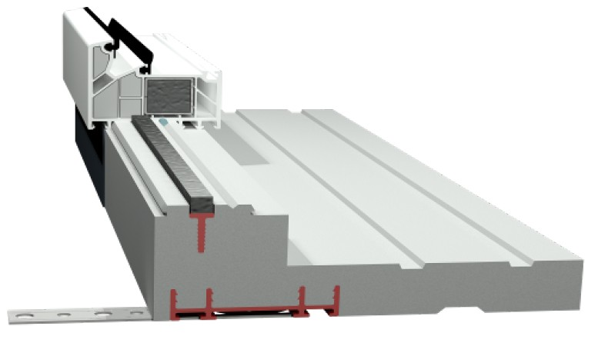 | Profil podokienny wewnętrzny XPS | PR00XT | PR00XT_065 | 65 | - | 38.67 zł | 38.67 zł |  |  | szt. | 0.0 | - zł
 |  |  | PR00XT_070 | 70 | - | 41.34 zł | 41.34 zł |  |  | szt. | 0.0 | - zł
 |  |  | PR00XT_075 | 75 | - | 44.00 zł | 44.00 zł |  |  | szt. | 0.0 | - zł
 |  |  | PR00XT_080 | 80 | - | 48.00 zł | 48.00 zł |  |  | szt. | 0.0 | - zł
 |  |  | PR00XT_085 | 85 | - | 50.67 zł | 50.67 zł |  |  | szt. | 0.0 | - zł
 |  |  | PR00XT_090 | 90 | - | 53.34 zł | 53.34 zł |  |  | szt. | 0.0 | - zł
 |  |  | PR00XT_095 | 95 | - | 56.00 zł | 56.00 zł |  |  | szt. | 0.0 | - zł
 |  |  | PR00XT_100 | 100 | - | 58.67 zł | 58.67 zł |  |  | szt. | 0.0 | - zł
 |  |  | PR00XT_105 | 105 | - | 61.34 zł | 61.34 zł |  |  | szt. | 0.0 | - zł
 |  |  | PR00XT_UV_065 | 65 | Powlekany | 48.00 zł | 48.00 zł |  |  | szt. | 0.0 | - zł
 |  |  | PR00XT_UV_070 | 70 | Powlekany | 52.00 zł | 52.00 zł |  |  | szt. | 0.0 | - zł
 |  |  | PR00XT_UV_075 | 75 | Powlekany | 56.00 zł | 56.00 zł |  |  | szt. | 0.0 | - zł
 |  |  | PR00XT_UV_080 | 80 | Powlekany | 60.00 zł | 60.00 zł |  |  | szt. | 0.0 | - zł
 |  |  | PR00XT_UV_085 | 85 | Powlekany | 64.00 zł | 64.00 zł |  |  | szt. | 0.0 | - zł
 |  |  | PR00XT_UV_090 | 90 | Powlekany | 68.00 zł | 68.00 zł |  |  | szt. | 0.0 | - zł
 |  |  | PR00XT_UV_095 | 95 | Powlekany | 70.67 zł | 70.67 zł |  |  | szt. | 0.0 | - zł
 |  |  | PR00XT_UV_100 | 100 | Powlekany | 74.67 zł | 74.67 zł |  |  | szt. | 0.0 | - zł
 |  |  | PR00XT_UV_105 | 105 | Powlekany | 77.34 zł | 77.34 zł |  |  | szt. | 0.0 | - zł

 | Profil podokienny zewnętrzny XPS | PR01XT | PR01XT_065 | 65 | - | 38.67 zł | 38.67 zł |  |  | szt. | 0.0 | - zł
 |  |  | PR01XT_070 | 70 | - | 41.34 zł | 41.34 zł |  |  | szt. | 0.0 | - zł
 |  |  | PR01XT_075 | 75 | - | 44.00 zł | 44.00 zł |  |  | szt. | 0.0 | - zł
 |  |  | PR01XT_080 | 80 | - | 48.00 zł | 48.00 zł |  |  | szt. | 0.0 | - zł
 |  |  | PR01XT_085 | 85 | - | 50.67 zł | 50.67 zł |  |  | szt. | 0.0 | - zł
 |  |  | PR01XT_090 | 90 | - | 53.34 zł | 53.34 zł |  |  | szt. | 0.0 | - zł
 |  |  | PR01XT_095 | 95 | - | 56.00 zł | 56.00 zł |  |  | szt. | 0.0 | - zł
 |  |  | PR01XT_100 | 100 | - | 58.67 zł | 58.67 zł |  |  | szt. | 0.0 | - zł
 |  |  | PR01XT_105 | 105 | - | 61.34 zł | 61.34 zł |  |  | szt. | 0.0 | - zł
 |  |  | PR01XT_UV_065 | 65 | Powlekany | 48.00 zł | 48.00 zł |  |  | szt. | 0.0 | - zł
 |  |  | PR01XT_UV_070 | 70 | Powlekany | 52.00 zł | 52.00 zł |  |  | szt. | 0.0 | - zł
 |  |  | PR01XT_UV_075 | 75 | Powlekany | 56.00 zł | 56.00 zł |  |  | szt. | 0.0 | - zł
 |  |  | PR01XT_UV_080 | 80 | Powlekany | 60.00 zł | 60.00 zł |  |  | szt. | 0.0 | - zł
 |  |  | PR01XT_UV_085 | 85 | Powlekany | 64.00 zł | 64.00 zł |  |  | szt. | 0.0 | - zł
 |  |  | PR01XT_UV_090 | 90 | Powlekany | 68.00 zł | 68.00 zł |  |  | szt. | 0.0 | - zł
 |  |  | PR01XT_UV_095 | 95 | Powlekany | 70.67 zł | 70.67 zł |  |  | szt. | 0.0 | - zł
 |  |  | PR01XT_UV_100 | 100 | Powlekany | 74.67 zł | 74.67 zł |  |  | szt. | 0.0 | - zł
 |  |  | PR01XT_UV_105 | 105 | Powlekany | 77.34 zł | 77.34 zł |  |  | szt. | 0.0 | - zł

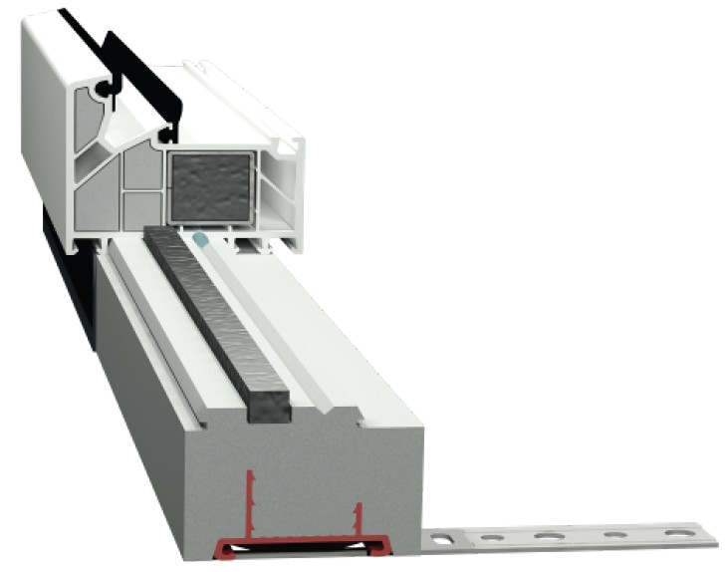 | Listwa podokienna XPS | L01XT | L01XT_035 | 35 | - | 14.67 zł | 14.67 zł |  |  | szt. | 0.0 | - zł
 |  |  | L01XT_040 | 40 | - | 16.00 zł | 16.00 zł |  |  | szt. | 0.0 | - zł
 |  |  | L01XT_045 | 45 | - | 18.67 zł | 18.67 zł |  |  | szt. | 0.0 | - zł
 |  |  | L01XT_050 | 50 | - | 20.00 zł | 20.00 zł |  |  | szt. | 0.0 | - zł
 |  |  | L01XT_055 | 55 | - | 21.33 zł | 21.33 zł |  |  | szt. | 0.0 | - zł
 |  |  | L01XT_060 | 60 | - | 24.00 zł | 24.00 zł |  |  | szt. | 0.0 | - zł
 |  |  | L01XT_UV_035 | 35 | Powlekany | 25.33 zł | 25.33 zł |  |  | szt. | 0.0 | - zł
 |  |  | L01XT_UV_040 | 40 | Powlekany | 26.67 zł | 26.67 zł |  |  | szt. | 0.0 | - zł
 |  |  | L01XT_UV_045 | 45 | Powlekany | 29.33 zł | 29.33 zł |  |  | szt. | 0.0 | - zł
 |  |  | L01XT_UV_050 | 50 | Powlekany | 32.00 zł | 32.00 zł |  |  | szt. | 0.0 | - zł
 |  |  | L01XT_UV_055 | 55 | Powlekany | 36.00 zł | 36.00 zł |  |  | szt. | 0.0 | - zł
 |  |  | L01XT_UV_060 | 60 | Powlekany | 37.34 zł | 37.34 zł |  |  | szt. | 0.0 | - zł

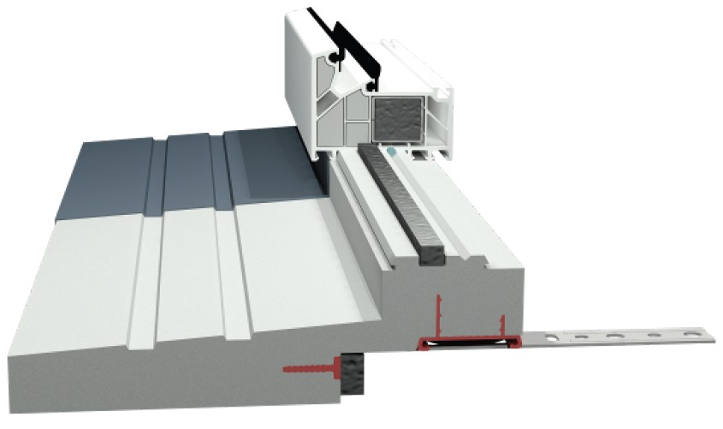 | Profil nakładkowy XPS | PR03XT | PR03XT_040 | 40 | - | 37.34 zł | 37.34 zł |  |  | szt. | 0.0 | - zł
 |  |  | PR03XT_UV_040 | 40 | Powlekany | 50.67 zł | 50.67 zł |  |  | szt. | 0.0 | - zł

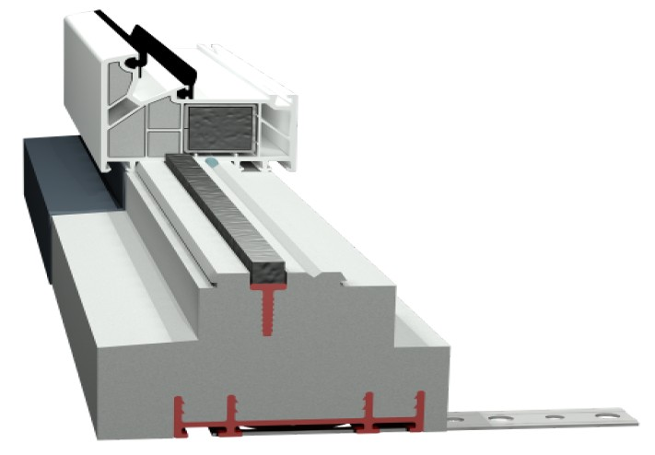 | Profil drzwiowy XPS | PD01XT | PD01XT_065 | 65 | - | 34.67 zł | 34.67 zł |  |  | szt. | 0.0 | - zł
 |  |  | PD01XT_070 | 70 | - | 37.34 zł | 37.34 zł |  |  | szt. | 0.0 | - zł
 |  |  | PD01XT_075 | 75 | - | 40.00 zł | 40.00 zł |  |  | szt. | 0.0 | - zł
 |  |  | PD01XT_080 | 80 | - | 42.67 zł | 42.67 zł |  |  | szt. | 0.0 | - zł
 |  |  | PD01XT_085 | 85 | - | 45.34 zł | 45.34 zł |  |  | szt. | 0.0 | - zł
 |  |  | PD01XT_090 | 90 | - | 49.34 zł | 49.34 zł |  |  | szt. | 0.0 | - zł
 |  |  | PD01XT_095 | 95 | - | 52.00 zł | 52.00 zł |  |  | szt. | 0.0 | - zł
 |  |  | PD01XT_100 | 100 | - | 56.00 zł | 56.00 zł |  |  | szt. | 0.0 | - zł
 |  |  | PD01XT_105 | 105 | - | 58.67 zł | 58.67 zł |  |  | szt. | 0.0 | - zł
 |  |  | PD01XT_110 | 110 | - | 61.34 zł | 61.34 zł |  |  | szt. | 0.0 | - zł
 |  |  | PD01XT_115 | 115 | - | 65.34 zł | 65.34 zł |  |  | szt. | 0.0 | - zł
 |  |  | PD01XT_120 | 120 | - | 66.67 zł | 66.67 zł |  |  | szt. | 0.0 | - zł
 |  |  | PD01XT_125 | 125 | - | 69.34 zł | 69.34 zł |  |  | szt. | 0.0 | - zł
 |  |  | PD01XT_130 | 130 | - | 72.00 zł | 72.00 zł |  |  | szt. | 0.0 | - zł
 |  |  | PD01XT_135 | 135 | - | 74.67 zł | 74.67 zł |  |  | szt. | 0.0 | - zł
 |  |  | PD01XT_140 | 140 | - | 78.67 zł | 78.67 zł |  |  | szt. | 0.0 | - zł
 |  |  | PD01XT_145 | 145 | - | 82.67 zł | 82.67 zł |  |  | szt. | 0.0 | - zł
 |  |  | PD01XT_150 | 150 | - | 85.34 zł | 85.34 zł |  |  | szt. | 0.0 | - zł
 |  |  | PD01XT_155 | 155 | - | 88.00 zł | 88.00 zł |  |  | szt. | 0.0 | - zł
 |  |  | PD01XT_160 | 160 | - | 90.67 zł | 90.67 zł |  |  | szt. | 0.0 | - zł
 |  |  | PD01XT_165 | 165 | - | 94.67 zł | 94.67 zł |  |  | szt. | 0.0 | - zł
 |  |  | PD01XT_170 | 170 | - | 96.00 zł | 96.00 zł |  |  | szt. | 0.0 | - zł
 |  |  | PD01XT_175 | 175 | - | 98.67 zł | 98.67 zł |  |  | szt. | 0.0 | - zł
 |  |  | PD01XT_180 | 180 | - | 101.34 zł | 101.34 zł |  |  | szt. | 0.0 | - zł
 |  |  | PD01XT_185 | 185 | - | 104.01 zł | 104.01 zł |  |  | szt. | 0.0 | - zł
 |  |  | PD01XT_190 | 190 | - | 108.01 zł | 108.01 zł |  |  | szt. | 0.0 | - zł
 |  |  | PD01XT_195 | 195 | - | 112.01 zł | 112.01 zł |  |  | szt. | 0.0 | - zł
 |  |  | PD01XT_200 | 200 | - | 114.67 zł | 114.67 zł |  |  | szt. | 0.0 | - zł
 |  |  | PD01XT_205 | 205 | - | 117.34 zł | 117.34 zł |  |  | szt. | 0.0 | - zł
 |  |  | PD01XT_210 | 210 | - | 120.01 zł | 120.01 zł |  |  | szt. | 0.0 | - zł
 |  |  | PD01XT_215 | 215 | - | 124.01 zł | 124.01 zł |  |  | szt. | 0.0 | - zł
 |  |  | PD01XT_220 | 220 | - | 126.67 zł | 126.67 zł |  |  | szt. | 0.0 | - zł
 |  |  | PD01XT_225 | 225 | - | 129.34 zł | 129.34 zł |  |  | szt. | 0.0 | - zł
 |  |  | PD01XT_230 | 230 | - | 130.67 zł | 130.67 zł |  |  | szt. | 0.0 | - zł
 |  |  | PD01XT_235 | 235 | - | 133.34 zł | 133.34 zł |  |  | szt. | 0.0 | - zł
 |  |  | PD01XT_240 | 240 | - | 138.67 zł | 138.67 zł |  |  | szt. | 0.0 | - zł
 |  |  | PD01XT_245 | 245 | - | 141.34 zł | 141.34 zł |  |  | szt. | 0.0 | - zł
 |  |  | PD01XT_250 | 250 | - | 144.01 zł | 144.01 zł |  |  | szt. | 0.0 | - zł
 |  |  | PD01XT_UV_065 | 65 | Powlekany | 45.34 zł | 45.34 zł |  |  | szt. | 0.0 | - zł
 |  |  | PD01XT_UV_070 | 70 | Powlekany | 48.00 zł | 48.00 zł |  |  | szt. | 0.0 | - zł
 |  |  | PD01XT_UV_075 | 75 | Powlekany | 50.67 zł | 50.67 zł |  |  | szt. | 0.0 | - zł
 |  |  | PD01XT_UV_080 | 80 | Powlekany | 54.67 zł | 54.67 zł |  |  | szt. | 0.0 | - zł
 |  |  | PD01XT_UV_085 | 85 | Powlekany | 58.67 zł | 58.67 zł |  |  | szt. | 0.0 | - zł
 |  |  | PD01XT_UV_090 | 90 | Powlekany | 62.67 zł | 62.67 zł |  |  | szt. | 0.0 | - zł
 |  |  | PD01XT_UV_095 | 95 | Powlekany | 66.67 zł | 66.67 zł |  |  | szt. | 0.0 | - zł
 |  |  | PD01XT_UV_100 | 100 | Powlekany | 69.34 zł | 69.34 zł |  |  | szt. | 0.0 | - zł
 |  |  | PD01XT_UV_105 | 105 | Powlekany | 72.00 zł | 72.00 zł |  |  | szt. | 0.0 | - zł
 |  |  | PD01XT_UV_110 | 110 | Powlekany | 74.67 zł | 74.67 zł |  |  | szt. | 0.0 | - zł
 |  |  | PD01XT_UV_115 | 115 | Powlekany | 78.67 zł | 78.67 zł |  |  | szt. | 0.0 | - zł
 |  |  | PD01XT_UV_120 | 120 | Powlekany | 81.34 zł | 81.34 zł |  |  | szt. | 0.0 | - zł
 |  |  | PD01XT_UV_125 | 125 | Powlekany | 85.34 zł | 85.34 zł |  |  | szt. | 0.0 | - zł
 |  |  | PD01XT_UV_130 | 130 | Powlekany | 89.34 zł | 89.34 zł |  |  | szt. | 0.0 | - zł
 |  |  | PD01XT_UV_135 | 135 | Powlekany | 92.00 zł | 92.00 zł |  |  | szt. | 0.0 | - zł
 |  |  | PD01XT_UV_140 | 140 | Powlekany | 98.67 zł | 98.67 zł |  |  | szt. | 0.0 | - zł
 |  |  | PD01XT_UV_145 | 145 | Powlekany | 102.67 zł | 102.67 zł |  |  | szt. | 0.0 | - zł
 |  |  | PD01XT_UV_150 | 150 | Powlekany | 104.01 zł | 104.01 zł |  |  | szt. | 0.0 | - zł
 |  |  | PD01XT_UV_155 | 155 | Powlekany | 108.01 zł | 108.01 zł |  |  | szt. | 0.0 | - zł
 |  |  | PD01XT_UV_160 | 160 | Powlekany | 112.01 zł | 112.01 zł |  |  | szt. | 0.0 | - zł
 |  |  | PD01XT_UV_165 | 165 | Powlekany | 116.01 zł | 116.01 zł |  |  | szt. | 0.0 | - zł
 |  |  | PD01XT_UV_170 | 170 | Powlekany | 118.67 zł | 118.67 zł |  |  | szt. | 0.0 | - zł
 |  |  | PD01XT_UV_175 | 175 | Powlekany | 122.67 zł | 122.67 zł |  |  | szt. | 0.0 | - zł
 |  |  | PD01XT_UV_180 | 180 | Powlekany | 125.34 zł | 125.34 zł |  |  | szt. | 0.0 | - zł
 |  |  | PD01XT_UV_185 | 185 | Powlekany | 129.34 zł | 129.34 zł |  |  | szt. | 0.0 | - zł
 |  |  | PD01XT_UV_190 | 190 | Powlekany | 134.67 zł | 134.67 zł |  |  | szt. | 0.0 | - zł
 |  |  | PD01XT_UV_195 | 195 | Powlekany | 138.67 zł | 138.67 zł |  |  | szt. | 0.0 | - zł
 |  |  | PD01XT_UV_200 | 200 | Powlekany | 141.34 zł | 141.34 zł |  |  | szt. | 0.0 | - zł
 |  |  | PD01XT_UV_205 | 205 | Powlekany | 145.34 zł | 145.34 zł |  |  | szt. | 0.0 | - zł
 |  |  | PD01XT_UV_210 | 210 | Powlekany | 148.01 zł | 148.01 zł |  |  | szt. | 0.0 | - zł
 |  |  | PD01XT_UV_215 | 215 | Powlekany | 152.01 zł | 152.01 zł |  |  | szt. | 0.0 | - zł
 |  |  | PD01XT_UV_220 | 220 | Powlekany | 156.01 zł | 156.01 zł |  |  | szt. | 0.0 | - zł
 |  |  | PD01XT_UV_225 | 225 | Powlekany | 158.67 zł | 158.67 zł |  |  | szt. | 0.0 | - zł
 |  |  | PD01XT_UV_230 | 230 | Powlekany | 161.34 zł | 161.34 zł |  |  | szt. | 0.0 | - zł
 |  |  | PD01XT_UV_235 | 235 | Powlekany | 165.34 zł | 165.34 zł |  |  | szt. | 0.0 | - zł
 |  |  | PD01XT_UV_240 | 240 | Powlekany | 170.68 zł | 170.68 zł |  |  | szt. | 0.0 | - zł
 |  |  | PD01XT_UV_245 | 245 | Powlekany | 173.34 zł | 173.34 zł |  |  | szt. | 0.0 | - zł
 |  |  | PD01XT_UV_250 | 250 | Powlekany | 177.34 zł | 177.34 zł |  |  | szt. | 0.0 | - zł

 | Profil drzwiowy z KLINARYTU | P01KT | P01KT_065 | 65 | - | 88.00 zł | 88.00 zł |  |  | szt. | 0.0 | - zł
 |  |  | P01KT_070 | 70 | - | 92.00 zł | 92.00 zł |  |  | szt. | 0.0 | - zł
 |  |  | P01KT_075 | 75 | - | 94.67 zł | 94.67 zł |  |  | szt. | 0.0 | - zł
 |  |  | P01KT_080 | 80 | - | 97.34 zł | 97.34 zł |  |  | szt. | 0.0 | - zł
 |  |  | P01KT_085 | 85 | - | 104.01 zł | 104.01 zł |  |  | szt. | 0.0 | - zł
 |  |  | P01KT_090 | 90 | - | 106.67 zł | 106.67 zł |  |  | szt. | 0.0 | - zł
 |  |  | P01KT_095 | 95 | - | 109.34 zł | 109.34 zł |  |  | szt. | 0.0 | - zł
 |  |  | P01KT_100 | 100 | - | 114.67 zł | 114.67 zł |  |  | szt. | 0.0 | - zł
 |  |  | P01KT_105 | 105 | - | 117.34 zł | 117.34 zł |  |  | szt. | 0.0 | - zł
 |  |  | P01KT_110 | 110 | - | 120.01 zł | 120.01 zł |  |  | szt. | 0.0 | - zł
 |  |  | P01KT_115 | 115 | - | 124.01 zł | 124.01 zł |  |  | szt. | 0.0 | - zł
 |  |  | P01KT_120 | 120 | - | 128.01 zł | 128.01 zł |  |  | szt. | 0.0 | - zł
 |  |  | P01KT_125 | 125 | - | 130.67 zł | 130.67 zł |  |  | szt. | 0.0 | - zł
 |  |  | P01KT_130 | 130 | - | 136.01 zł | 136.01 zł |  |  | szt. | 0.0 | - zł
 |  |  | P01KT_135 | 135 | - | 138.67 zł | 138.67 zł |  |  | szt. | 0.0 | - zł
 |  |  | P01KT_140 | 140 | - | 142.67 zł | 142.67 zł |  |  | szt. | 0.0 | - zł
 |  |  | P01KT_145 | 145 | - | 146.67 zł | 146.67 zł |  |  | szt. | 0.0 | - zł
 |  |  | P01KT_150 | 150 | - | 150.67 zł | 150.67 zł |  |  | szt. | 0.0 | - zł
 |  |  | P01KT_155 | 155 | - | 153.34 zł | 153.34 zł |  |  | szt. | 0.0 | - zł
 |  |  | P01KT_160 | 160 | - | 157.34 zł | 157.34 zł |  |  | szt. | 0.0 | - zł
 |  |  | P01KT_165 | 165 | - | 160.01 zł | 160.01 zł |  |  | szt. | 0.0 | - zł
 |  |  | P01KT_170 | 170 | - | 162.67 zł | 162.67 zł |  |  | szt. | 0.0 | - zł
 |  |  | P01KT_175 | 175 | - | 168.01 zł | 168.01 zł |  |  | szt. | 0.0 | - zł
 |  |  | P01KT_180 | 180 | - | 170.68 zł | 170.68 zł |  |  | szt. | 0.0 | - zł
 |  |  | P01KT_185 | 185 | - | 173.34 zł | 173.34 zł |  |  | szt. | 0.0 | - zł
 |  |  | P01KT_190 | 190 | - | 177.34 zł | 177.34 zł |  |  | szt. | 0.0 | - zł
 |  |  | P01KT_195 | 195 | - | 180.01 zł | 180.01 zł |  |  | szt. | 0.0 | - zł
 |  |  | P01KT_200 | 200 | - | 182.68 zł | 182.68 zł |  |  | szt. | 0.0 | - zł
 |  |  | P01KT_205 | 205 | - | 186.68 zł | 186.68 zł |  |  | szt. | 0.0 | - zł
 |  |  | P01KT_210 | 210 | - | 190.68 zł | 190.68 zł |  |  | szt. | 0.0 | - zł
 |  |  | P01KT_215 | 215 | - | 194.68 zł | 194.68 zł |  |  | szt. | 0.0 | - zł
 |  |  | P01KT_220 | 220 | - | 197.34 zł | 197.34 zł |  |  | szt. | 0.0 | - zł
 |  |  | P01KT_225 | 225 | - | 201.34 zł | 201.34 zł |  |  | szt. | 0.0 | - zł
 |  |  | P01KT_230 | 230 | - | 204.01 zł | 204.01 zł |  |  | szt. | 0.0 | - zł
 |  |  | P01KT_235 | 235 | - | 206.68 zł | 206.68 zł |  |  | szt. | 0.0 | - zł
 |  |  | P01KT_240 | 240 | - | 212.01 zł | 212.01 zł |  |  | szt. | 0.0 | - zł
 |  |  | P01KT_245 | 245 | - | 214.68 zł | 214.68 zł |  |  | szt. | 0.0 | - zł
 |  |  | P01KT_250 | 250 | - | 216.01 zł | 216.01 zł |  |  | szt. | 0.0 | - zł
 |  |  | P01KT_UV_065 | 65 | Powlekany | 98.67 zł | 98.67 zł |  |  | szt. | 0.0 | - zł
 |  |  | P01KT_UV_070 | 70 | Powlekany | 104.01 zł | 104.01 zł |  |  | szt. | 0.0 | - zł
 |  |  | P01KT_UV_075 | 75 | Powlekany | 108.01 zł | 108.01 zł |  |  | szt. | 0.0 | - zł
 |  |  | P01KT_UV_080 | 80 | Powlekany | 110.67 zł | 110.67 zł |  |  | szt. | 0.0 | - zł
 |  |  | P01KT_UV_085 | 85 | Powlekany | 116.01 zł | 116.01 zł |  |  | szt. | 0.0 | - zł
 |  |  | P01KT_UV_090 | 90 | Powlekany | 121.34 zł | 121.34 zł |  |  | szt. | 0.0 | - zł
 |  |  | P01KT_UV_095 | 95 | Powlekany | 125.34 zł | 125.34 zł |  |  | szt. | 0.0 | - zł
 |  |  | P01KT_UV_100 | 100 | Powlekany | 129.34 zł | 129.34 zł |  |  | szt. | 0.0 | - zł
 |  |  | P01KT_UV_105 | 105 | Powlekany | 133.34 zł | 133.34 zł |  |  | szt. | 0.0 | - zł
 |  |  | P01KT_UV_110 | 110 | Powlekany | 136.01 zł | 136.01 zł |  |  | szt. | 0.0 | - zł
 |  |  | P01KT_UV_115 | 115 | Powlekany | 140.01 zł | 140.01 zł |  |  | szt. | 0.0 | - zł
 |  |  | P01KT_UV_120 | 120 | Powlekany | 146.67 zł | 146.67 zł |  |  | szt. | 0.0 | - zł
 |  |  | P01KT_UV_125 | 125 | Powlekany | 149.34 zł | 149.34 zł |  |  | szt. | 0.0 | - zł
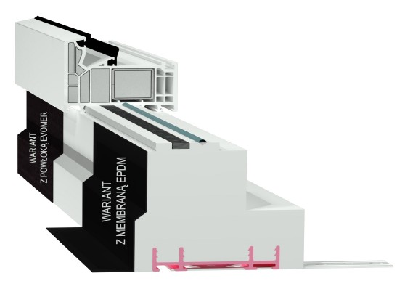
 |  |  | P01KT_UV_130 | 130 | Powlekany | 154.67 zł | 154.67 zł |  |  | szt. | 0.0 | - zł
 |  |  | P01KT_UV_135 | 135 | Powlekany | 158.67 zł | 158.67 zł |  |  | szt. | 0.0 | - zł
 |  |  | P01KT_UV_140 | 140 | Powlekany | 162.67 zł | 162.67 zł |  |  | szt. | 0.0 | - zł
 |  |  | P01KT_UV_145 | 145 | Powlekany | 169.34 zł | 169.34 zł |  |  | szt. | 0.0 | - zł
 |  |  | P01KT_UV_150 | 150 | Powlekany | 172.01 zł | 172.01 zł |  |  | szt. | 0.0 | - zł
 |  |  | P01KT_UV_155 | 155 | Powlekany | 174.68 zł | 174.68 zł |  |  | szt. | 0.0 | - zł
 |  |  | P01KT_UV_160 | 160 | Powlekany | 180.01 zł | 180.01 zł |  |  | szt. | 0.0 | - zł
 |  |  | P01KT_UV_165 | 165 | Powlekany | 185.34 zł | 185.34 zł |  |  | szt. | 0.0 | - zł
 |  |  | P01KT_UV_170 | 170 | Powlekany | 188.01 zł | 188.01 zł |  |  | szt. | 0.0 | - zł
 |  |  | P01KT_UV_175 | 175 | Powlekany | 193.34 zł | 193.34 zł |  |  | szt. | 0.0 | - zł
 |  |  | P01KT_UV_180 | 180 | Powlekany | 197.34 zł | 197.34 zł |  |  | szt. | 0.0 | - zł
 |  |  | P01KT_UV_185 | 185 | Powlekany | 201.34 zł | 201.34 zł |  |  | szt. | 0.0 | - zł
 |  |  | P01KT_UV_190 | 190 | Powlekany | 206.68 zł | 206.68 zł |  |  | szt. | 0.0 | - zł
 |  |  | P01KT_UV_195 | 195 | Powlekany | 210.68 zł | 210.68 zł |  |  | szt. | 0.0 | - zł
 |  |  | P01KT_UV_200 | 200 | Powlekany | 213.34 zł | 213.34 zł |  |  | szt. | 0.0 | - zł
 |  |  | P01KT_UV_205 | 205 | Powlekany | 217.34 zł | 217.34 zł |  |  | szt. | 0.0 | - zł
 |  |  | P01KT_UV_210 | 210 | Powlekany | 222.68 zł | 222.68 zł |  |  | szt. | 0.0 | - zł
 |  |  | P01KT_UV_215 | 215 | Powlekany | 229.34 zł | 229.34 zł |  |  | szt. | 0.0 | - zł
 |  |  | P01KT_UV_220 | 220 | Powlekany | 233.34 zł | 233.34 zł |  |  | szt. | 0.0 | - zł
 |  |  | P01KT_UV_225 | 225 | Powlekany | 238.68 zł | 238.68 zł |  |  | szt. | 0.0 | - zł
 |  |  | P01KT_UV_230 | 230 | Powlekany | 241.35 zł | 241.35 zł |  |  | szt. | 0.0 | - zł
 |  |  | P01KT_UV_235 | 235 | Powlekany | 244.01 zł | 244.01 zł |  |  | szt. | 0.0 | - zł
 |  |  | P01KT_UV_240 | 240 | Powlekany | 250.68 zł | 250.68 zł |  |  | szt. | 0.0 | - zł
 |  |  | P01KT_UV_245 | 245 | Powlekany | 256.01 zł | 256.01 zł |  |  | szt. | 0.0 | - zł
 |  |  | P01KT_UV_250 | 250 | Powlekany | 258.68 zł | 258.68 zł |  |  | szt. | 0.0 | - zł
 |  |  | P01KT_EPDM_065 | 65 | EPDM | 137.34 zł | 137.34 zł |  |  | szt. | 0.0 | - zł
 |  |  | P01KT_EPDM_070 | 70 | EPDM | 142.67 zł | 142.67 zł |  |  | szt. | 0.0 | - zł
 |  |  | P01KT_EPDM_075 | 75 | EPDM | 145.34 zł | 145.34 zł |  |  | szt. | 0.0 | - zł
 |  |  | P01KT_EPDM_080 | 80 | EPDM | 149.34 zł | 149.34 zł |  |  | szt. | 0.0 | - zł
 |  |  | P01KT_EPDM_085 | 85 | EPDM | 157.34 zł | 157.34 zł |  |  | szt. | 0.0 | - zł
 |  |  | P01KT_EPDM_090 | 90 | EPDM | 161.34 zł | 161.34 zł |  |  | szt. | 0.0 | - zł
 |  |  | P01KT_EPDM_095 | 95 | EPDM | 165.34 zł | 165.34 zł |  |  | szt. | 0.0 | - zł
 |  |  | P01KT_EPDM_100 | 100 | EPDM | 172.01 zł | 172.01 zł |  |  | szt. | 0.0 | - zł
 |  |  | P01KT_EPDM_105 | 105 | EPDM | 176.01 zł | 176.01 zł |  |  | szt. | 0.0 | - zł
 |  |  | P01KT_EPDM_110 | 110 | EPDM | 180.01 zł | 180.01 zł |  |  | szt. | 0.0 | - zł
 |  |  | P01KT_EPDM_115 | 115 | EPDM | 185.34 zł | 185.34 zł |  |  | szt. | 0.0 | - zł
 |  |  | P01KT_EPDM_120 | 120 | EPDM | 190.68 zł | 190.68 zł |  |  | szt. | 0.0 | - zł
 |  |  | P01KT_EPDM_125 | 125 | EPDM | 194.68 zł | 194.68 zł |  |  | szt. | 0.0 | - zł
 |  |  | P01KT_EPDM_130 | 130 | EPDM | 202.68 zł | 202.68 zł |  |  | szt. | 0.0 | - zł
 |  |  | P01KT_EPDM_135 | 135 | EPDM | 206.68 zł | 206.68 zł |  |  | szt. | 0.0 | - zł
 |  |  | P01KT_EPDM_140 | 140 | EPDM | 212.01 zł | 212.01 zł |  |  | szt. | 0.0 | - zł
 |  |  | P01KT_EPDM_145 | 145 | EPDM | 217.34 zł | 217.34 zł |  |  | szt. | 0.0 | - zł
 |  |  | P01KT_EPDM_150 | 150 | EPDM | 222.68 zł | 222.68 zł |  |  | szt. | 0.0 | - zł
 |  |  | P01KT_EPDM_155 | 155 | EPDM | 226.68 zł | 226.68 zł |  |  | szt. | 0.0 | - zł
 |  |  | P01KT_EPDM_160 | 160 | EPDM | 232.01 zł | 232.01 zł |  |  | szt. | 0.0 | - zł
 |  |  | P01KT_EPDM_165 | 165 | EPDM | 236.01 zł | 236.01 zł |  |  | szt. | 0.0 | - zł
 |  |  | P01KT_EPDM_170 | 170 | EPDM | 240.01 zł | 240.01 zł |  |  | szt. | 0.0 | - zł
 |  |  | P01KT_EPDM_175 | 175 | EPDM | 246.68 zł | 246.68 zł |  |  | szt. | 0.0 | - zł
 |  |  | P01KT_EPDM_180 | 180 | EPDM | 250.68 zł | 250.68 zł |  |  | szt. | 0.0 | - zł
 |  |  | P01KT_EPDM_185 | 185 | EPDM | 254.68 zł | 254.68 zł |  |  | szt. | 0.0 | - zł
 |  |  | P01KT_EPDM_190 | 190 | EPDM | 260.01 zł | 260.01 zł |  |  | szt. | 0.0 | - zł
 |  |  | P01KT_EPDM_195 | 195 | EPDM | 264.01 zł | 264.01 zł |  |  | szt. | 0.0 | - zł
 |  |  | P01KT_EPDM_200 | 200 | EPDM | 268.01 zł | 268.01 zł |  |  | szt. | 0.0 | - zł
 |  |  | P01KT_EPDM_205 | 205 | EPDM | 273.35 zł | 273.35 zł |  |  | szt. | 0.0 | - zł
 |  |  | P01KT_EPDM_210 | 210 | EPDM | 278.68 zł | 278.68 zł |  |  | szt. | 0.0 | - zł
 |  |  | P01KT_EPDM_215 | 215 | EPDM | 284.01 zł | 284.01 zł |  |  | szt. | 0.0 | - zł
 |  |  | P01KT_EPDM_220 | 220 | EPDM | 288.01 zł | 288.01 zł |  |  | szt. | 0.0 | - zł
 |  |  | P01KT_EPDM_225 | 225 | EPDM | 293.35 zł | 293.35 zł |  |  | szt. | 0.0 | - zł
 |  |  | P01KT_EPDM_230 | 230 | EPDM | 297.35 zł | 297.35 zł |  |  | szt. | 0.0 | - zł
 |  |  | P01KT_EPDM_235 | 235 | EPDM | 301.35 zł | 301.35 zł |  |  | szt. | 0.0 | - zł
 |  |  | P01KT_EPDM_240 | 240 | EPDM | 308.02 zł | 308.02 zł |  |  | szt. | 0.0 | - zł
 |  |  | P01KT_EPDM_245 | 245 | EPDM | 312.02 zł | 312.02 zł |  |  | szt. | 0.0 | - zł
 |  |  | P01KT_EPDM_250 | 250 | EPDM | 314.68 zł | 314.68 zł |  |  | szt. | 0.0 | - zł

 | Profil drzwiowy z KLINARYTU | P02KT | P02KT_035 | 35 | - | 45.34 zł | 45.34 zł |  |  | szt. | 0.0 | - zł
 |  |  | P02KT_040 | 40 | - | 48.00 zł | 48.00 zł |  |  | szt. | 0.0 | - zł
 |  |  | P02KT_045 | 45 | - | 53.34 zł | 53.34 zł |  |  | szt. | 0.0 | - zł
 |  |  | P02KT_050 | 50 | - | 56.00 zł | 56.00 zł |  |  | szt. | 0.0 | - zł
 |  |  | P02KT_055 | 55 | - | 58.67 zł | 58.67 zł |  |  | szt. | 0.0 | - zł
 |  |  | P02KT_060 | 60 | - | 64.00 zł | 64.00 zł |  |  | szt. | 0.0 | - zł
 |  |  | P02KT_065 | 65 | - | 72.00 zł | 72.00 zł |  |  | szt. | 0.0 | - zł
 |  |  | P02KT_070 | 70 | - | 77.34 zł | 77.34 zł |  |  | szt. | 0.0 | - zł
 |  |  | P02KT_075 | 75 | - | 82.67 zł | 82.67 zł |  |  | szt. | 0.0 | - zł
 |  |  | P02KT_080 | 80 | - | 88.00 zł | 88.00 zł |  |  | szt. | 0.0 | - zł
 |  |  | P02KT_085 | 85 | - | 92.00 zł | 92.00 zł |  |  | szt. | 0.0 | - zł
 |  |  | P02KT_090 | 90 | - | 96.00 zł | 96.00 zł |  |  | szt. | 0.0 | - zł
 |  |  | P02KT_095 | 95 | - | 100.01 zł | 100.01 zł |  |  | szt. | 0.0 | - zł
 |  |  | P02KT_100 | 100 | - | 104.01 zł | 104.01 zł |  |  | szt. | 0.0 | - zł
 |  |  | P02KT_105 | 105 | - | 106.67 zł | 106.67 zł |  |  | szt. | 0.0 | - zł
 |  |  | P02KT_110 | 110 | - | 109.34 zł | 109.34 zł |  |  | szt. | 0.0 | - zł
 |  |  | P02KT_115 | 115 | - | 113.34 zł | 113.34 zł |  |  | szt. | 0.0 | - zł
 |  |  | P02KT_120 | 120 | - | 117.34 zł | 117.34 zł |  |  | szt. | 0.0 | - zł
 |  |  | P02KT_125 | 125 | - | 121.34 zł | 121.34 zł |  |  | szt. | 0.0 | - zł
 |  |  | P02KT_130 | 130 | - | 125.34 zł | 125.34 zł |  |  | szt. | 0.0 | - zł
 |  |  | P02KT_135 | 135 | - | 128.01 zł | 128.01 zł |  |  | szt. | 0.0 | - zł
 |  |  | P02KT_140 | 140 | - | 130.67 zł | 130.67 zł |  |  | szt. | 0.0 | - zł
 |  |  | P02KT_145 | 145 | - | 136.01 zł | 136.01 zł |  |  | szt. | 0.0 | - zł
 |  |  | P02KT_150 | 150 | - | 138.67 zł | 138.67 zł |  |  | szt. | 0.0 | - zł
 |  |  | P02KT_155 | 155 | - | 142.67 zł | 142.67 zł |  |  | szt. | 0.0 | - zł
 |  |  | P02KT_160 | 160 | - | 146.67 zł | 146.67 zł |  |  | szt. | 0.0 | - zł
 |  |  | P02KT_165 | 165 | - | 149.34 zł | 149.34 zł |  |  | szt. | 0.0 | - zł
 |  |  | P02KT_170 | 170 | - | 153.34 zł | 153.34 zł |  |  | szt. | 0.0 | - zł
 |  |  | P02KT_175 | 175 | - | 157.34 zł | 157.34 zł |  |  | szt. | 0.0 | - zł
 |  |  | P02KT_180 | 180 | - | 160.01 zł | 160.01 zł |  |  | szt. | 0.0 | - zł
 |  |  | P02KT_185 | 185 | - | 162.67 zł | 162.67 zł |  |  | szt. | 0.0 | - zł
 |  |  | P02KT_190 | 190 | - | 166.67 zł | 166.67 zł |  |  | szt. | 0.0 | - zł
 |  |  | P02KT_UV_035 | 35 | Powlekany | 86.67 zł | 86.67 zł |  |  | szt. | 0.0 | - zł
 |  |  | P02KT_UV_040 | 40 | Powlekany | 90.67 zł | 90.67 zł |  |  | szt. | 0.0 | - zł
 |  |  | P02KT_UV_045 | 45 | Powlekany | 97.34 zł | 97.34 zł |  |  | szt. | 0.0 | - zł
 |  |  | P02KT_UV_050 | 50 | Powlekany | 101.34 zł | 101.34 zł |  |  | szt. | 0.0 | - zł
 |  |  | P02KT_UV_055 | 55 | Powlekany | 105.34 zł | 105.34 zł |  |  | szt. | 0.0 | - zł
 |  |  | P02KT_UV_060 | 60 | Powlekany | 112.01 zł | 112.01 zł |  |  | szt. | 0.0 | - zł
 |  |  | P02KT_UV_065 | 65 | Powlekany | 121.34 zł | 121.34 zł |  |  | szt. | 0.0 | - zł
 |  |  | P02KT_UV_070 | 70 | Powlekany | 128.01 zł | 128.01 zł |  |  | szt. | 0.0 | - zł
 |  |  | P02KT_UV_075 | 75 | Powlekany | 134.67 zł | 134.67 zł |  |  | szt. | 0.0 | - zł
 |  |  | P02KT_UV_080 | 80 | Powlekany | 141.34 zł | 141.34 zł |  |  | szt. | 0.0 | - zł
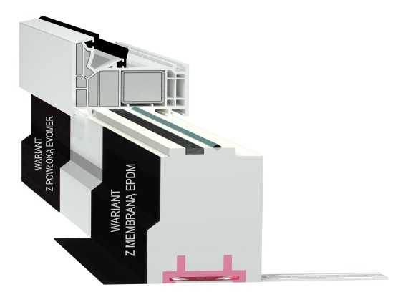
 |  |  | P02KT_UV_085 | 85 | Powlekany | 146.67 zł | 146.67 zł |  |  | szt. | 0.0 | - zł
 |  |  | P02KT_UV_090 | 90 | Powlekany | 152.01 zł | 152.01 zł |  |  | szt. | 0.0 | - zł
 |  |  | P02KT_UV_095 | 95 | Powlekany | 160.01 zł | 160.01 zł |  |  | szt. | 0.0 | - zł
 |  |  | P02KT_UV_100 | 100 | Powlekany | 162.67 zł | 162.67 zł |  |  | szt. | 0.0 | - zł
 |  |  | P02KT_UV_105 | 105 | Powlekany | 166.67 zł | 166.67 zł |  |  | szt. | 0.0 | - zł
 |  |  | P02KT_UV_110 | 110 | Powlekany | 170.68 zł | 170.68 zł |  |  | szt. | 0.0 | - zł
 |  |  | P02KT_UV_115 | 115 | Powlekany | 176.01 zł | 176.01 zł |  |  | szt. | 0.0 | - zł
 |  |  | P02KT_UV_120 | 120 | Powlekany | 181.34 zł | 181.34 zł |  |  | szt. | 0.0 | - zł
 |  |  | P02KT_UV_125 | 125 | Powlekany | 186.68 zł | 186.68 zł |  |  | szt. | 0.0 | - zł
 |  |  | P02KT_UV_130 | 130 | Powlekany | 192.01 zł | 192.01 zł |  |  | szt. | 0.0 | - zł
 |  |  | P02KT_UV_135 | 135 | Powlekany | 196.01 zł | 196.01 zł |  |  | szt. | 0.0 | - zł
 |  |  | P02KT_UV_140 | 140 | Powlekany | 201.34 zł | 201.34 zł |  |  | szt. | 0.0 | - zł
 |  |  | P02KT_UV_145 | 145 | Powlekany | 206.68 zł | 206.68 zł |  |  | szt. | 0.0 | - zł
 |  |  | P02KT_UV_150 | 150 | Powlekany | 210.68 zł | 210.68 zł |  |  | szt. | 0.0 | - zł
 |  |  | P02KT_UV_155 | 155 | Powlekany | 216.01 zł | 216.01 zł |  |  | szt. | 0.0 | - zł
 |  |  | P02KT_UV_160 | 160 | Powlekany | 221.34 zł | 221.34 zł |  |  | szt. | 0.0 | - zł
 |  |  | P02KT_UV_165 | 165 | Powlekany | 225.34 zł | 225.34 zł |  |  | szt. | 0.0 | - zł
 |  |  | P02KT_UV_170 | 170 | Powlekany | 230.68 zł | 230.68 zł |  |  | szt. | 0.0 | - zł
 |  |  | P02KT_UV_175 | 175 | Powlekany | 236.01 zł | 236.01 zł |  |  | szt. | 0.0 | - zł
 |  |  | P02KT_UV_180 | 180 | Powlekany | 240.01 zł | 240.01 zł |  |  | szt. | 0.0 | - zł
 |  |  | P02KT_UV_185 | 185 | Powlekany | 244.01 zł | 244.01 zł |  |  | szt. | 0.0 | - zł
 |  |  | P02KT_UV_190 | 190 | Powlekany | 249.35 zł | 249.35 zł |  |  | szt. | 0.0 | - zł
 |  |  | P02KT_EPDM_035 | 35 | EPDM | 53.34 zł | 53.34 zł |  |  | szt. | 0.0 | - zł
 |  |  | P02KT_EPDM_040 | 40 | EPDM | 58.67 zł | 58.67 zł |  |  | szt. | 0.0 | - zł
 |  |  | P02KT_EPDM_045 | 45 | EPDM | 64.00 zł | 64.00 zł |  |  | szt. | 0.0 | - zł
 |  |  | P02KT_EPDM_050 | 50 | EPDM | 66.67 zł | 66.67 zł |  |  | szt. | 0.0 | - zł
 |  |  | P02KT_EPDM_055 | 55 | EPDM | 69.34 zł | 69.34 zł |  |  | szt. | 0.0 | - zł
 |  |  | P02KT_EPDM_060 | 60 | EPDM | 74.67 zł | 74.67 zł |  |  | szt. | 0.0 | - zł
 |  |  | P02KT_EPDM_065 | 65 | EPDM | 82.67 zł | 82.67 zł |  |  | szt. | 0.0 | - zł
 |  |  | P02KT_EPDM_070 | 70 | EPDM | 88.00 zł | 88.00 zł |  |  | szt. | 0.0 | - zł
 |  |  | P02KT_EPDM_075 | 75 | EPDM | 96.00 zł | 96.00 zł |  |  | szt. | 0.0 | - zł
 |  |  | P02KT_EPDM_080 | 80 | EPDM | 101.34 zł | 101.34 zł |  |  | szt. | 0.0 | - zł
 |  |  | P02KT_EPDM_085 | 85 | EPDM | 105.34 zł | 105.34 zł |  |  | szt. | 0.0 | - zł
 |  |  | P02KT_EPDM_090 | 90 | EPDM | 110.67 zł | 110.67 zł |  |  | szt. | 0.0 | - zł
 |  |  | P02KT_EPDM_095 | 95 | EPDM | 116.01 zł | 116.01 zł |  |  | szt. | 0.0 | - zł
 |  |  | P02KT_EPDM_100 | 100 | EPDM | 118.67 zł | 118.67 zł |  |  | szt. | 0.0 | - zł
 |  |  | P02KT_EPDM_105 | 105 | EPDM | 122.67 zł | 122.67 zł |  |  | szt. | 0.0 | - zł
 |  |  | P02KT_EPDM_110 | 110 | EPDM | 125.34 zł | 125.34 zł |  |  | szt. | 0.0 | - zł
 |  |  | P02KT_EPDM_115 | 115 | EPDM | 129.34 zł | 129.34 zł |  |  | szt. | 0.0 | - zł
 |  |  | P02KT_EPDM_120 | 120 | EPDM | 134.67 zł | 134.67 zł |  |  | szt. | 0.0 | - zł
 |  |  | P02KT_EPDM_125 | 125 | EPDM | 140.01 zł | 140.01 zł |  |  | szt. | 0.0 | - zł
 |  |  | P02KT_EPDM_130 | 130 | EPDM | 144.01 zł | 144.01 zł |  |  | szt. | 0.0 | - zł
 |  |  | P02KT_EPDM_135 | 135 | EPDM | 148.01 zł | 148.01 zł |  |  | szt. | 0.0 | - zł
 |  |  | P02KT_EPDM_140 | 140 | EPDM | 152.01 zł | 152.01 zł |  |  | szt. | 0.0 | - zł
 |  |  | P02KT_EPDM_145 | 145 | EPDM | 157.34 zł | 157.34 zł |  |  | szt. | 0.0 | - zł
 |  |  | P02KT_EPDM_150 | 150 | EPDM | 162.67 zł | 162.67 zł |  |  | szt. | 0.0 | - zł
 |  |  | P02KT_EPDM_155 | 155 | EPDM | 166.67 zł | 166.67 zł |  |  | szt. | 0.0 | - zł
 |  |  | P02KT_EPDM_160 | 160 | EPDM | 170.68 zł | 170.68 zł |  |  | szt. | 0.0 | - zł
 |  |  | P02KT_EPDM_165 | 165 | EPDM | 173.34 zł | 173.34 zł |  |  | szt. | 0.0 | - zł
 |  |  | P02KT_EPDM_170 | 170 | EPDM | 177.34 zł | 177.34 zł |  |  | szt. | 0.0 | - zł
 |  |  | P02KT_EPDM_175 | 175 | EPDM | 182.68 zł | 182.68 zł |  |  | szt. | 0.0 | - zł
 |  |  | P02KT_EPDM_180 | 180 | EPDM | 188.01 zł | 188.01 zł |  |  | szt. | 0.0 | - zł
 |  |  | P02KT_EPDM_185 | 185 | EPDM | 193.34 zł | 193.34 zł |  |  | szt. | 0.0 | - zł
 |  |  | P02KT_EPDM_190 | 190 | EPDM | 198.68 zł | 198.68 zł |  |  | szt. | 0.0 | - zł

 | Podwalina pod progi HS i HST wykonana z KLINARYTU ( Maksymalna szerokość podwaliny do 196mm ) | PHS1KT | PHS1KT_055 | 55 | - | 106.67 zł | 106.67 zł |  |  | szt. | 0.0 | - zł
 |  |  | PHS1KT_060 | 60 | - | 113.34 zł | 113.34 zł |  |  | szt. | 0.0 | - zł
 |  |  | PHS1KT_065 | 65 | - | 120.01 zł | 120.01 zł |  |  | szt. | 0.0 | - zł
 |  |  | PHS1KT_070 | 70 | - | 124.01 zł | 124.01 zł |  |  | szt. | 0.0 | - zł
 |  |  | PHS1KT_075 | 75 | - | 128.01 zł | 128.01 zł |  |  | szt. | 0.0 | - zł
 |  |  | PHS1KT_080 | 80 | - | 136.01 zł | 136.01 zł |  |  | szt. | 0.0 | - zł
 |  |  | PHS1KT_085 | 85 | - | 141.34 zł | 141.34 zł |  |  | szt. | 0.0 | - zł
 |  |  | PHS1KT_090 | 90 | - | 149.34 zł | 149.34 zł |  |  | szt. | 0.0 | - zł
 |  |  | PHS1KT_095 | 95 | - | 156.01 zł | 156.01 zł |  |  | szt. | 0.0 | - zł
 |  |  | PHS1KT_100 | 100 | - | 160.01 zł | 160.01 zł |  |  | szt. | 0.0 | - zł
 |  |  | PHS1KT_105 | 105 | - | 166.67 zł | 166.67 zł |  |  | szt. | 0.0 | - zł
 |  |  | PHS1KT_110 | 110 | - | 170.68 zł | 170.68 zł |  |  | szt. | 0.0 | - zł
 |  |  | PHS1KT_115 | 115 | - | 178.68 zł | 178.68 zł |  |  | szt. | 0.0 | - zł
 |  |  | PHS1KT_120 | 120 | - | 182.68 zł | 182.68 zł |  |  | szt. | 0.0 | - zł
 |  |  | PHS1KT_125 | 125 | - | 190.68 zł | 190.68 zł |  |  | szt. | 0.0 | - zł
 |  |  | PHS1KT_130 | 130 | - | 194.68 zł | 194.68 zł |  |  | szt. | 0.0 | - zł
 |  |  | PHS1KT_135 | 135 | - | 201.34 zł | 201.34 zł |  |  | szt. | 0.0 | - zł
 |  |  | PHS1KT_140 | 140 | - | 206.68 zł | 206.68 zł |  |  | szt. | 0.0 | - zł
 |  |  | PHS1KT_145 | 145 | - | 212.01 zł | 212.01 zł |  |  | szt. | 0.0 | - zł
 |  |  | PHS1KT_150 | 150 | - | 217.34 zł | 217.34 zł |  |  | szt. | 0.0 | - zł
 |  |  | PHS1KT_155 | 155 | - | 224.01 zł | 224.01 zł |  |  | szt. | 0.0 | - zł
 |  |  | PHS1KT_160 | 160 | - | 230.68 zł | 230.68 zł |  |  | szt. | 0.0 | - zł
 |  |  | PHS1KT_165 | 165 | - | 236.01 zł | 236.01 zł |  |  | szt. | 0.0 | - zł
 |  |  | PHS1KT_170 | 170 | - | 240.01 zł | 240.01 zł |  |  | szt. | 0.0 | - zł
 |  |  | PHS1KT_175 | 175 | - | 248.01 zł | 248.01 zł |  |  | szt. | 0.0 | - zł
 |  |  | PHS1KT_180 | 180 | - | 252.01 zł | 252.01 zł |  |  | szt. | 0.0 | - zł
 |  |  | PHS1KT_185 | 185 | - | 260.01 zł | 260.01 zł |  |  | szt. | 0.0 | - zł
 |  |  | PHS1KT_190 | 190 | - | 262.68 zł | 262.68 zł |  |  | szt. | 0.0 | - zł
 |  |  | PHS1KT_195 | 195 | - | 268.01 zł | 268.01 zł |  |  | szt. | 0.0 | - zł
 |  |  | PHS1KT_200 | 200 | - | 273.35 zł | 273.35 zł |  |  | szt. | 0.0 | - zł
 |  |  | PHS1KT_205 | 205 | - | 278.68 zł | 278.68 zł |  |  | szt. | 0.0 | - zł
 |  |  | PHS1KT_210 | 210 | - | 285.35 zł | 285.35 zł |  |  | szt. | 0.0 | - zł
 |  |  | PHS1KT_215 | 215 | - | 290.68 zł | 290.68 zł |  |  | szt. | 0.0 | - zł
 |  |  | PHS1KT_220 | 220 | - | 296.01 zł | 296.01 zł |  |  | szt. | 0.0 | - zł
 |  |  | PHS1KT_225 | 225 | - | 301.35 zł | 301.35 zł |  |  | szt. | 0.0 | - zł
 |  |  | PHS1KT_230 | 230 | - | 308.02 zł | 308.02 zł |  |  | szt. | 0.0 | - zł
 |  |  | PHS1KT_235 | 235 | - | 313.35 zł | 313.35 zł |  |  | szt. | 0.0 | - zł
 |  |  | PHS1KT_240 | 240 | - | 320.02 zł | 320.02 zł |  |  | szt. | 0.0 | - zł
 |  |  | PHS1KT_245 | 245 | - | 326.68 zł | 326.68 zł |  |  | szt. | 0.0 | - zł
 |  |  | PHS1KT_250 | 250 | - | 333.35 zł | 333.35 zł |  |  | szt. | 0.0 | - zł
 |  |  | PHS1KT_UV_055 | 55 | Powlekany | 116.01 zł | 116.01 zł |  |  | szt. | 0.0 | - zł
 |  |  | PHS1KT_UV_060 | 60 | Powlekany | 126.67 zł | 126.67 zł |  |  | szt. | 0.0 | - zł
 |  |  | PHS1KT_UV_065 | 65 | Powlekany | 130.67 zł | 130.67 zł |  |  | szt. | 0.0 | - zł
 |  |  | PHS1KT_UV_070 | 70 | Powlekany | 134.67 zł | 134.67 zł |  |  | szt. | 0.0 | - zł
 |  |  | PHS1KT_UV_075 | 75 | Powlekany | 140.01 zł | 140.01 zł |  |  | szt. | 0.0 | - zł
 |  |  | PHS1KT_UV_080 | 80 | Powlekany | 148.01 zł | 148.01 zł |  |  | szt. | 0.0 | - zł
 |  |  | PHS1KT_UV_085 | 85 | Powlekany | 154.67 zł | 154.67 zł |  |  | szt. | 0.0 | - zł
 |  |  | PHS1KT_UV_090 | 90 | Powlekany | 161.34 zł | 161.34 zł |  |  | szt. | 0.0 | - zł
 |  |  | PHS1KT_UV_095 | 95 | Powlekany | 168.01 zł | 168.01 zł |  |  | szt. | 0.0 | - zł
 |  |  | PHS1KT_UV_100 | 100 | Powlekany | 174.68 zł | 174.68 zł |  |  | szt. | 0.0 | - zł
 |  |  | PHS1KT_UV_105 | 105 | Powlekany | 181.34 zł | 181.34 zł |  |  | szt. | 0.0 | - zł
 |  |  | PHS1KT_UV_110 | 110 | Powlekany | 188.01 zł | 188.01 zł |  |  | szt. | 0.0 | - zł
 |  |  | PHS1KT_UV_115 | 115 | Powlekany | 194.68 zł | 194.68 zł |  |  | szt. | 0.0 | - zł
 |  |  | PHS1KT_UV_120 | 120 | Powlekany | 200.01 zł | 200.01 zł |  |  | szt. | 0.0 | - zł
 |  |  | PHS1KT_UV_125 | 125 | Powlekany | 220.01 zł | 220.01 zł |  |  | szt. | 0.0 | - zł
 |  |  | PHS1KT_UV_130 | 130 | Powlekany | 213.34 zł | 213.34 zł |  |  | szt. | 0.0 | - zł
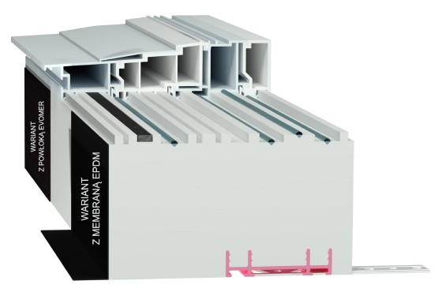
 |  |  | PHS1KT_UV_135 | 135 | Powlekany | 221.34 zł | 221.34 zł |  |  | szt. | 0.0 | - zł
 |  |  | PHS1KT_UV_140 | 140 | Powlekany | 226.68 zł | 226.68 zł |  |  | szt. | 0.0 | - zł
 |  |  | PHS1KT_UV_145 | 145 | Powlekany | 233.34 zł | 233.34 zł |  |  | szt. | 0.0 | - zł
 |  |  | PHS1KT_UV_150 | 150 | Powlekany | 240.01 zł | 240.01 zł |  |  | szt. | 0.0 | - zł
 |  |  | PHS1KT_UV_155 | 155 | Powlekany | 246.68 zł | 246.68 zł |  |  | szt. | 0.0 | - zł
 |  |  | PHS1KT_UV_160 | 160 | Powlekany | 254.68 zł | 254.68 zł |  |  | szt. | 0.0 | - zł
 |  |  | PHS1KT_UV_165 | 165 | Powlekany | 260.01 zł | 260.01 zł |  |  | szt. | 0.0 | - zł
 |  |  | PHS1KT_UV_170 | 170 | Powlekany | 265.35 zł | 265.35 zł |  |  | szt. | 0.0 | - zł
 |  |  | PHS1KT_UV_175 | 175 | Powlekany | 272.01 zł | 272.01 zł |  |  | szt. | 0.0 | - zł
 |  |  | PHS1KT_UV_180 | 180 | Powlekany | 278.68 zł | 278.68 zł |  |  | szt. | 0.0 | - zł
 |  |  | PHS1KT_UV_185 | 185 | Powlekany | 286.68 zł | 286.68 zł |  |  | szt. | 0.0 | - zł
 |  |  | PHS1KT_UV_190 | 190 | Powlekany | 289.35 zł | 289.35 zł |  |  | szt. | 0.0 | - zł
 |  |  | PHS1KT_UV_195 | 195 | Powlekany | 294.68 zł | 294.68 zł |  |  | szt. | 0.0 | - zł
 |  |  | PHS1KT_UV_200 | 200 | Powlekany | 302.68 zł | 302.68 zł |  |  | szt. | 0.0 | - zł
 |  |  | PHS1KT_UV_205 | 205 | Powlekany | 306.68 zł | 306.68 zł |  |  | szt. | 0.0 | - zł
 |  |  | PHS1KT_UV_210 | 210 | Powlekany | 316.02 zł | 316.02 zł |  |  | szt. | 0.0 | - zł
 |  |  | PHS1KT_UV_215 | 215 | Powlekany | 321.35 zł | 321.35 zł |  |  | szt. | 0.0 | - zł
 |  |  | PHS1KT_UV_220 | 220 | Powlekany | 328.02 zł | 328.02 zł |  |  | szt. | 0.0 | - zł
 |  |  | PHS1KT_UV_225 | 225 | Powlekany | 333.35 zł | 333.35 zł |  |  | szt. | 0.0 | - zł
 |  |  | PHS1KT_UV_230 | 230 | Powlekany | 341.35 zł | 341.35 zł |  |  | szt. | 0.0 | - zł
 |  |  | PHS1KT_UV_235 | 235 | Powlekany | 348.02 zł | 348.02 zł |  |  | szt. | 0.0 | - zł
 |  |  | PHS1KT_UV_240 | 240 | Powlekany | 354.68 zł | 354.68 zł |  |  | szt. | 0.0 | - zł
 |  |  | PHS1KT_UV_245 | 245 | Powlekany | 364.02 zł | 364.02 zł |  |  | szt. | 0.0 | - zł
 |  |  | PHS1KT_UV_250 | 250 | Powlekany | 369.35 zł | 369.35 zł |  |  | szt. | 0.0 | - zł
 |  |  | PHS1KT_EPDM_055 | 55 | EPDM | 153.34 zł | 153.34 zł |  |  | szt. | 0.0 | - zł
 |  |  | PHS1KT_EPDM_060 | 60 | EPDM | 161.34 zł | 161.34 zł |  |  | szt. | 0.0 | - zł
 |  |  | PHS1KT_EPDM_065 | 65 | EPDM | 169.34 zł | 169.34 zł |  |  | szt. | 0.0 | - zł
 |  |  | PHS1KT_EPDM_070 | 70 | EPDM | 174.68 zł | 174.68 zł |  |  | szt. | 0.0 | - zł
 |  |  | PHS1KT_EPDM_075 | 75 | EPDM | 180.01 zł | 180.01 zł |  |  | szt. | 0.0 | - zł
 |  |  | PHS1KT_EPDM_080 | 80 | EPDM | 189.34 zł | 189.34 zł |  |  | szt. | 0.0 | - zł
 |  |  | PHS1KT_EPDM_085 | 85 | EPDM | 196.01 zł | 196.01 zł |  |  | szt. | 0.0 | - zł
 |  |  | PHS1KT_EPDM_090 | 90 | EPDM | 205.34 zł | 205.34 zł |  |  | szt. | 0.0 | - zł
 |  |  | PHS1KT_EPDM_095 | 95 | EPDM | 213.34 zł | 213.34 zł |  |  | szt. | 0.0 | - zł
 |  |  | PHS1KT_EPDM_100 | 100 | EPDM | 218.68 zł | 218.68 zł |  |  | szt. | 0.0 | - zł
 |  |  | PHS1KT_EPDM_105 | 105 | EPDM | 226.68 zł | 226.68 zł |  |  | szt. | 0.0 | - zł
 |  |  | PHS1KT_EPDM_110 | 110 | EPDM | 232.01 zł | 232.01 zł |  |  | szt. | 0.0 | - zł
 |  |  | PHS1KT_EPDM_115 | 115 | EPDM | 241.35 zł | 241.35 zł |  |  | szt. | 0.0 | - zł
 |  |  | PHS1KT_EPDM_120 | 120 | EPDM | 246.68 zł | 246.68 zł |  |  | szt. | 0.0 | - zł
 |  |  | PHS1KT_EPDM_125 | 125 | EPDM | 256.01 zł | 256.01 zł |  |  | szt. | 0.0 | - zł
 |  |  | PHS1KT_EPDM_130 | 130 | EPDM | 261.35 zł | 261.35 zł |  |  | szt. | 0.0 | - zł
 |  |  | PHS1KT_EPDM_135 | 135 | EPDM | 269.35 zł | 269.35 zł |  |  | szt. | 0.0 | - zł
 |  |  | PHS1KT_EPDM_140 | 140 | EPDM | 276.01 zł | 276.01 zł |  |  | szt. | 0.0 | - zł
 |  |  | PHS1KT_EPDM_145 | 145 | EPDM | 282.68 zł | 282.68 zł |  |  | szt. | 0.0 | - zł
 |  |  | PHS1KT_EPDM_150 | 150 | EPDM | 289.35 zł | 289.35 zł |  |  | szt. | 0.0 | - zł
 |  |  | PHS1KT_EPDM_155 | 155 | EPDM | 297.35 zł | 297.35 zł |  |  | szt. | 0.0 | - zł
 |  |  | PHS1KT_EPDM_160 | 160 | EPDM | 305.35 zł | 305.35 zł |  |  | szt. | 0.0 | - zł
 |  |  | PHS1KT_EPDM_165 | 165 | EPDM | 312.02 zł | 312.02 zł |  |  | szt. | 0.0 | - zł
 |  |  | PHS1KT_EPDM_170 | 170 | EPDM | 317.35 zł | 317.35 zł |  |  | szt. | 0.0 | - zł
 |  |  | PHS1KT_EPDM_175 | 175 | EPDM | 326.68 zł | 326.68 zł |  |  | szt. | 0.0 | - zł
 |  |  | PHS1KT_EPDM_180 | 180 | EPDM | 332.02 zł | 332.02 zł |  |  | szt. | 0.0 | - zł
 |  |  | PHS1KT_EPDM_185 | 185 | EPDM | 341.35 zł | 341.35 zł |  |  | szt. | 0.0 | - zł
 |  |  | PHS1KT_EPDM_190 | 190 | EPDM | 345.35 zł | 345.35 zł |  |  | szt. | 0.0 | - zł
 |  |  | PHS1KT_EPDM_195 | 195 | EPDM | 352.02 zł | 352.02 zł |  |  | szt. | 0.0 | - zł
 |  |  | PHS1KT_EPDM_200 | 200 | EPDM | 358.68 zł | 358.68 zł |  |  | szt. | 0.0 | - zł
 |  |  | PHS1KT_EPDM_205 | 205 | EPDM | 365.35 zł | 365.35 zł |  |  | szt. | 0.0 | - zł
 |  |  | PHS1KT_EPDM_210 | 210 | EPDM | 373.35 zł | 373.35 zł |  |  | szt. | 0.0 | - zł
 |  |  | PHS1KT_EPDM_215 | 215 | EPDM | 380.02 zł | 380.02 zł |  |  | szt. | 0.0 | - zł
 |  |  | PHS1KT_EPDM_220 | 220 | EPDM | 386.69 zł | 386.69 zł |  |  | szt. | 0.0 | - zł
 |  |  | PHS1KT_EPDM_225 | 225 | EPDM | 393.35 zł | 393.35 zł |  |  | szt. | 0.0 | - zł
 |  |  | PHS1KT_EPDM_230 | 230 | EPDM | 401.35 zł | 401.35 zł |  |  | szt. | 0.0 | - zł
 |  |  | PHS1KT_EPDM_235 | 235 | EPDM | 408.02 zł | 408.02 zł |  |  | szt. | 0.0 | - zł
 |  |  | PHS1KT_EPDM_240 | 240 | EPDM | 416.02 zł | 416.02 zł |  |  | szt. | 0.0 | - zł
 |  |  | PHS1KT_EPDM_245 | 245 | EPDM | 424.02 zł | 424.02 zł |  |  | szt. | 0.0 | - zł
 |  |  | PHS1KT_EPDM_250 | 250 | EPDM | 432.02 zł | 432.02 zł |  |  | szt. | 0.0 | - zł

 | Podwalina pod progi HS i HST wykonana z KLINARYTU ( Maksymalna szerokość podwaliny powyżej 196mm ) | PHS2KT | PHS2KT_055 | 55 | - | 140.01 zł | 140.01 zł |  |  | szt. | 0.0 | - zł
 |  |  | PHS2KT_060 | 60 | - | 146.67 zł | 146.67 zł |  |  | szt. | 0.0 | - zł
 |  |  | PHS2KT_065 | 65 | - | 152.01 zł | 152.01 zł |  |  | szt. | 0.0 | - zł
 |  |  | PHS2KT_070 | 70 | - | 160.01 zł | 160.01 zł |  |  | szt. | 0.0 | - zł
 |  |  | PHS2KT_075 | 75 | - | 168.01 zł | 168.01 zł |  |  | szt. | 0.0 | - zł
 |  |  | PHS2KT_080 | 80 | - | 174.68 zł | 174.68 zł |  |  | szt. | 0.0 | - zł
 |  |  | PHS2KT_085 | 85 | - | 182.68 zł | 182.68 zł |  |  | szt. | 0.0 | - zł
 |  |  | PHS2KT_090 | 90 | - | 193.34 zł | 193.34 zł |  |  | szt. | 0.0 | - zł
 |  |  | PHS2KT_095 | 95 | - | 201.34 zł | 201.34 zł |  |  | szt. | 0.0 | - zł
 |  |  | PHS2KT_100 | 100 | - | 205.34 zł | 205.34 zł |  |  | szt. | 0.0 | - zł
 |  |  | PHS2KT_105 | 105 | - | 214.68 zł | 214.68 zł |  |  | szt. | 0.0 | - zł
 |  |  | PHS2KT_110 | 110 | - | 221.34 zł | 221.34 zł |  |  | szt. | 0.0 | - zł
 |  |  | PHS2KT_115 | 115 | - | 230.68 zł | 230.68 zł |  |  | szt. | 0.0 | - zł
 |  |  | PHS2KT_120 | 120 | - | 236.01 zł | 236.01 zł |  |  | szt. | 0.0 | - zł
 |  |  | PHS2KT_125 | 125 | - | 245.35 zł | 245.35 zł |  |  | szt. | 0.0 | - zł
 |  |  | PHS2KT_130 | 130 | - | 250.68 zł | 250.68 zł |  |  | szt. | 0.0 | - zł
 |  |  | PHS2KT_135 | 135 | - | 262.68 zł | 262.68 zł |  |  | szt. | 0.0 | - zł
 |  |  | PHS2KT_140 | 140 | - | 269.35 zł | 269.35 zł |  |  | szt. | 0.0 | - zł
 |  |  | PHS2KT_145 | 145 | - | 273.35 zł | 273.35 zł |  |  | szt. | 0.0 | - zł
 |  |  | PHS2KT_150 | 150 | - | 277.35 zł | 277.35 zł |  |  | szt. | 0.0 | - zł
 |  |  | PHS2KT_155 | 155 | - | 288.01 zł | 288.01 zł |  |  | szt. | 0.0 | - zł
 |  |  | PHS2KT_160 | 160 | - | 294.68 zł | 294.68 zł |  |  | szt. | 0.0 | - zł
 |  |  | PHS2KT_165 | 165 | - | 301.35 zł | 301.35 zł |  |  | szt. | 0.0 | - zł
 |  |  | PHS2KT_170 | 170 | - | 308.02 zł | 308.02 zł |  |  | szt. | 0.0 | - zł
 |  |  | PHS2KT_175 | 175 | - | 312.02 zł | 312.02 zł |  |  | szt. | 0.0 | - zł
 |  |  | PHS2KT_180 | 180 | - | 320.02 zł | 320.02 zł |  |  | szt. | 0.0 | - zł
 |  |  | PHS2KT_185 | 185 | - | 341.35 zł | 341.35 zł |  |  | szt. | 0.0 | - zł
 |  |  | PHS2KT_190 | 190 | - | 357.35 zł | 357.35 zł |  |  | szt. | 0.0 | - zł
 |  |  | PHS2KT_UV_055 | 55 | Powlekany | 148.01 zł | 148.01 zł |  |  | szt. | 0.0 | - zł
 |  |  | PHS2KT_UV_060 | 60 | Powlekany | 157.34 zł | 157.34 zł |  |  | szt. | 0.0 | - zł
 |  |  | PHS2KT_UV_065 | 65 | Powlekany | 162.67 zł | 162.67 zł |  |  | szt. | 0.0 | - zł
 |  |  | PHS2KT_UV_070 | 70 | Powlekany | 169.34 zł | 169.34 zł |  |  | szt. | 0.0 | - zł
 |  |  | PHS2KT_UV_075 | 75 | Powlekany | 180.01 zł | 180.01 zł |  |  | szt. | 0.0 | - zł
 |  |  | PHS2KT_UV_080 | 80 | Powlekany | 185.34 zł | 185.34 zł |  |  | szt. | 0.0 | - zł
 |  |  | PHS2KT_UV_085 | 85 | Powlekany | 196.01 zł | 196.01 zł |  |  | szt. | 0.0 | - zł
 |  |  | PHS2KT_UV_090 | 90 | Powlekany | 206.68 zł | 206.68 zł |  |  | szt. | 0.0 | - zł
 |  |  | PHS2KT_UV_095 | 95 | Powlekany | 214.68 zł | 214.68 zł |  |  | szt. | 0.0 | - zł
 |  |  | PHS2KT_UV_100 | 100 | Powlekany | 220.01 zł | 220.01 zł |  |  | szt. | 0.0 | - zł
 |  |  | PHS2KT_UV_105 | 105 | Powlekany | 229.34 zł | 229.34 zł |  |  | szt. | 0.0 | - zł
 |  |  | PHS2KT_UV_110 | 110 | Powlekany | 237.35 zł | 237.35 zł |  |  | szt. | 0.0 | - zł
 |  |  | PHS2KT_UV_115 | 115 | Powlekany | 246.68 zł | 246.68 zł |  |  | szt. | 0.0 | - zł
 |  |  | PHS2KT_UV_120 | 120 | Powlekany | 253.35 zł | 253.35 zł |  |  | szt. | 0.0 | - zł
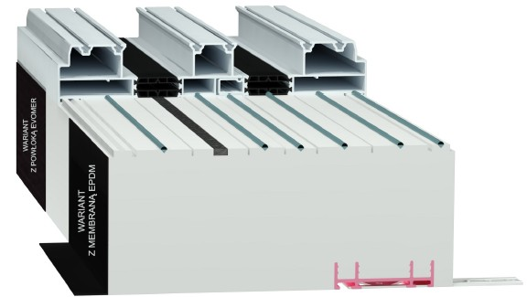
 |  |  | PHS2KT_UV_125 | 125 | Powlekany | 262.68 zł | 262.68 zł |  |  | szt. | 0.0 | - zł
 |  |  | PHS2KT_UV_130 | 130 | Powlekany | 269.35 zł | 269.35 zł |  |  | szt. | 0.0 | - zł
 |  |  | PHS2KT_UV_135 | 135 | Powlekany | 281.35 zł | 281.35 zł |  |  | szt. | 0.0 | - zł
 |  |  | PHS2KT_UV_140 | 140 | Powlekany | 289.35 zł | 289.35 zł |  |  | szt. | 0.0 | - zł
 |  |  | PHS2KT_UV_145 | 145 | Powlekany | 293.35 zł | 293.35 zł |  |  | szt. | 0.0 | - zł
 |  |  | PHS2KT_UV_150 | 150 | Powlekany | 298.68 zł | 298.68 zł |  |  | szt. | 0.0 | - zł
 |  |  | PHS2KT_UV_155 | 155 | Powlekany | 309.35 zł | 309.35 zł |  |  | szt. | 0.0 | - zł
 |  |  | PHS2KT_UV_160 | 160 | Powlekany | 317.35 zł | 317.35 zł |  |  | szt. | 0.0 | - zł
 |  |  | PHS2KT_UV_165 | 165 | Powlekany | 325.35 zł | 325.35 zł |  |  | szt. | 0.0 | - zł
 |  |  | PHS2KT_UV_170 | 170 | Powlekany | 333.35 zł | 333.35 zł |  |  | szt. | 0.0 | - zł
 |  |  | PHS2KT_UV_175 | 175 | Powlekany | 342.68 zł | 342.68 zł |  |  | szt. | 0.0 | - zł
 |  |  | PHS2KT_UV_180 | 180 | Powlekany | 352.02 zł | 352.02 zł |  |  | szt. | 0.0 | - zł
 |  |  | PHS2KT_UV_185 | 185 | Powlekany | 368.02 zł | 368.02 zł |  |  | szt. | 0.0 | - zł
 |  |  | PHS2KT_UV_190 | 190 | Powlekany | 386.69 zł | 386.69 zł |  |  | szt. | 0.0 | - zł
 |  |  | PHS2KT_EPDM_055 | 55 | EPDM | 186.68 zł | 186.68 zł |  |  | szt. | 0.0 | - zł
 |  |  | PHS2KT_EPDM_060 | 60 | EPDM | 194.68 zł | 194.68 zł |  |  | szt. | 0.0 | - zł
 |  |  | PHS2KT_EPDM_065 | 65 | EPDM | 201.34 zł | 201.34 zł |  |  | szt. | 0.0 | - zł
 |  |  | PHS2KT_EPDM_070 | 70 | EPDM | 210.68 zł | 210.68 zł |  |  | szt. | 0.0 | - zł
 |  |  | PHS2KT_EPDM_075 | 75 | EPDM | 220.01 zł | 220.01 zł |  |  | szt. | 0.0 | - zł
 |  |  | PHS2KT_EPDM_080 | 80 | EPDM | 228.01 zł | 228.01 zł |  |  | szt. | 0.0 | - zł
 |  |  | PHS2KT_EPDM_085 | 85 | EPDM | 237.35 zł | 237.35 zł |  |  | szt. | 0.0 | - zł
 |  |  | PHS2KT_EPDM_090 | 90 | EPDM | 249.35 zł | 249.35 zł |  |  | szt. | 0.0 | - zł
 |  |  | PHS2KT_EPDM_095 | 95 | EPDM | 258.68 zł | 258.68 zł |  |  | szt. | 0.0 | - zł
 |  |  | PHS2KT_EPDM_100 | 100 | EPDM | 264.01 zł | 264.01 zł |  |  | szt. | 0.0 | - zł
 |  |  | PHS2KT_EPDM_105 | 105 | EPDM | 274.68 zł | 274.68 zł |  |  | szt. | 0.0 | - zł
 |  |  | PHS2KT_EPDM_110 | 110 | EPDM | 282.68 zł | 282.68 zł |  |  | szt. | 0.0 | - zł
 |  |  | PHS2KT_EPDM_115 | 115 | EPDM | 293.35 zł | 293.35 zł |  |  | szt. | 0.0 | - zł
 |  |  | PHS2KT_EPDM_120 | 120 | EPDM | 300.02 zł | 300.02 zł |  |  | szt. | 0.0 | - zł
 |  |  | PHS2KT_EPDM_125 | 125 | EPDM | 310.68 zł | 310.68 zł |  |  | szt. | 0.0 | - zł
 |  |  | PHS2KT_EPDM_130 | 130 | EPDM | 317.35 zł | 317.35 zł |  |  | szt. | 0.0 | - zł
 |  |  | PHS2KT_EPDM_135 | 135 | EPDM | 330.68 zł | 330.68 zł |  |  | szt. | 0.0 | - zł
 |  |  | PHS2KT_EPDM_140 | 140 | EPDM | 338.68 zł | 338.68 zł |  |  | szt. | 0.0 | - zł
 |  |  | PHS2KT_EPDM_145 | 145 | EPDM | 344.02 zł | 344.02 zł |  |  | szt. | 0.0 | - zł
 |  |  | PHS2KT_EPDM_150 | 150 | EPDM | 349.35 zł | 349.35 zł |  |  | szt. | 0.0 | - zł
 |  |  | PHS2KT_EPDM_155 | 155 | EPDM | 361.35 zł | 361.35 zł |  |  | szt. | 0.0 | - zł
 |  |  | PHS2KT_EPDM_160 | 160 | EPDM | 369.35 zł | 369.35 zł |  |  | szt. | 0.0 | - zł
 |  |  | PHS2KT_EPDM_165 | 165 | EPDM | 377.35 zł | 377.35 zł |  |  | szt. | 0.0 | - zł
 |  |  | PHS2KT_EPDM_170 | 170 | EPDM | 385.35 zł | 385.35 zł |  |  | szt. | 0.0 | - zł
 |  |  | PHS2KT_EPDM_175 | 175 | EPDM | 390.69 zł | 390.69 zł |  |  | szt. | 0.0 | - zł
 |  |  | PHS2KT_EPDM_180 | 180 | EPDM | 400.02 zł | 400.02 zł |  |  | szt. | 0.0 | - zł
 |  |  | PHS2KT_EPDM_185 | 185 | EPDM | 422.69 zł | 422.69 zł |  |  | szt. | 0.0 | - zł
 |  |  | PHS2KT_EPDM_190 | 190 | EPDM | 440.02 zł | 440.02 zł |  |  | szt. | 0.0 | - zł

 | Profil podokienny obustronny z KLUNARYTU | PRKT02 | PRKT02_055 | 55 | - | 173.34 zł | 173.34 zł |  |  | szt. | 0.0 | - zł
 |  |  | PRKT02_060 | 60 | - | 194.68 zł | 194.68 zł |  |  | szt. | 0.0 | - zł
 |  |  | PRKT02_065 | 65 | - | 173.34 zł | 173.34 zł |  |  | szt. | 0.0 | - zł
 |  |  | PRKT02_070 | 70 | - | 205.34 zł | 205.34 zł |  |  | szt. | 0.0 | - zł
 |  |  | PRKT02_075 | 75 | - | 216.01 zł | 216.01 zł |  |  | szt. | 0.0 | - zł
 |  |  | PRKT02_080 | 80 | - | 226.68 zł | 226.68 zł |  |  | szt. | 0.0 | - zł
 |  |  | PRKT02_085 | 85 | - | 249.35 zł | 249.35 zł |  |  | szt. | 0.0 | - zł
 |  |  | PRKT02_090 | 90 | - | 248.01 zł | 248.01 zł |  |  | szt. | 0.0 | - zł
 |  |  | PRKT02_095 | 95 | - | 258.68 zł | 258.68 zł |  |  | szt. | 0.0 | - zł
 |  |  | PRKT02_100 | 100 | - | 269.35 zł | 269.35 zł |  |  | szt. | 0.0 | - zł
 |  |  | PRKT02_105 | 105 | - | 280.01 zł | 280.01 zł |  |  | szt. | 0.0 | - zł
 |  |  | PRKT02_UV_055 | 55 | Powlekany | 193.34 zł | 193.34 zł |  |  | szt. | 0.0 | - zł
 |  |  | PRKT02_UV_060 | 60 | Powlekany | 214.68 zł | 214.68 zł |  |  | szt. | 0.0 | - zł
 |  |  | PRKT02_UV_065 | 65 | Powlekany | 193.34 zł | 193.34 zł |  |  | szt. | 0.0 | - zł
 |  |  | PRKT02_UV_070 | 70 | Powlekany | 225.34 zł | 225.34 zł |  |  | szt. | 0.0 | - zł
 |  |  | PRKT02_UV_075 | 75 | Powlekany | 236.01 zł | 236.01 zł |  |  | szt. | 0.0 | - zł
 |  |  | PRKT02_UV_080 | 80 | Powlekany | 246.68 zł | 246.68 zł |  |  | szt. | 0.0 | - zł
 |  |  | PRKT02_UV_085 | 85 | Powlekany | 257.35 zł | 257.35 zł |  |  | szt. | 0.0 | - zł
 |  |  | PRKT02_UV_090 | 90 | Powlekany | 277.35 zł | 277.35 zł |  |  | szt. | 0.0 | - zł
 |  |  | PRKT02_UV_095 | 95 | Powlekany | 297.35 zł | 297.35 zł |  |  | szt. | 0.0 | - zł
 |  |  | PRKT02_UV_100 | 100 | Powlekany | 317.35 zł | 317.35 zł |  |  | szt. | 0.0 | - zł
 |  |  | PRKT02_UV_105 | 105 | Powlekany | 337.35 zł | 337.35 zł |  |  | szt. | 0.0 | - zł

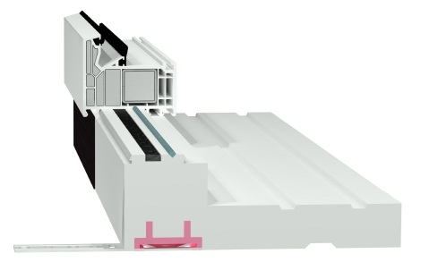 | Profil podokienny wewnętrzny z KLUNARYTU | PRKT00 | PRKT00_065 | 65 | - | 93.34 zł | 93.34 zł |  |  | szt. | 0.0 | - zł
 |  |  | PRKT00_070 | 70 | - | 122.67 zł | 122.67 zł |  |  | szt. | 0.0 | - zł
 |  |  | PRKT00_075 | 75 | - | 137.34 zł | 137.34 zł |  |  | szt. | 0.0 | - zł
 |  |  | PRKT00_080 | 80 | - | 152.01 zł | 152.01 zł |  |  | szt. | 0.0 | - zł
 |  |  | PRKT00_085 | 85 | - | 166.67 zł | 166.67 zł |  |  | szt. | 0.0 | - zł
 |  |  | PRKT00_090 | 90 | - | 181.34 zł | 181.34 zł |  |  | szt. | 0.0 | - zł
 |  |  | PRKT00_095 | 95 | - | 196.01 zł | 196.01 zł |  |  | szt. | 0.0 | - zł
 |  |  | PRKT00_100 | 100 | - | 210.68 zł | 210.68 zł |  |  | szt. | 0.0 | - zł
 |  |  | PRKT00_105 | 105 | - | 225.34 zł | 225.34 zł |  |  | szt. | 0.0 | - zł
 |  |  | PRKT00_UV_065 | 65 | Powlekany | 106.67 zł | 106.67 zł |  |  | szt. | 0.0 | - zł
 |  |  | PRKT00_UV_070 | 70 | Powlekany | 136.01 zł | 136.01 zł |  |  | szt. | 0.0 | - zł
 |  |  | PRKT00_UV_075 | 75 | Powlekany | 150.67 zł | 150.67 zł |  |  | szt. | 0.0 | - zł
 |  |  | PRKT00_UV_080 | 80 | Powlekany | 166.67 zł | 166.67 zł |  |  | szt. | 0.0 | - zł
 |  |  | PRKT00_UV_085 | 85 | Powlekany | 181.34 zł | 181.34 zł |  |  | szt. | 0.0 | - zł
 |  |  | PRKT00_UV_090 | 90 | Powlekany | 196.01 zł | 196.01 zł |  |  | szt. | 0.0 | - zł
 |  |  | PRKT00_UV_095 | 95 | Powlekany | 210.68 zł | 210.68 zł |  |  | szt. | 0.0 | - zł
 |  |  | PRKT00_UV_100 | 100 | Powlekany | 225.34 zł | 225.34 zł |  |  | szt. | 0.0 | - zł
 |  |  | PRKT00_UV_105 | 105 | Powlekany | 240.01 zł | 240.01 zł |  |  | szt. | 0.0 | - zł

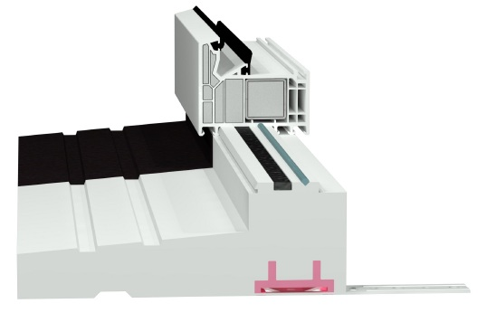 | Profil podokienny zewnętrzny z KLUNARYTU | PRTK01 | PRKT01_065 | 65 | - | 93.34 zł | 93.34 zł |  |  | szt. | 0.0 | - zł
 |  |  | PRKT01_070 | 70 | - | 122.67 zł | 122.67 zł |  |  | szt. | 0.0 | - zł
 |  |  | PRKT01_075 | 75 | - | 137.34 zł | 137.34 zł |  |  | szt. | 0.0 | - zł
 |  |  | PRKT01_080 | 80 | - | 152.01 zł | 152.01 zł |  |  | szt. | 0.0 | - zł
 |  |  | PRKT01_085 | 85 | - | 166.67 zł | 166.67 zł |  |  | szt. | 0.0 | - zł
 |  |  | PRKT01_090 | 90 | - | 181.34 zł | 181.34 zł |  |  | szt. | 0.0 | - zł
 |  |  | PRKT01_095 | 95 | - | 196.01 zł | 196.01 zł |  |  | szt. | 0.0 | - zł
 |  |  | PRKT01_100 | 100 | - | 210.68 zł | 210.68 zł |  |  | szt. | 0.0 | - zł
 |  |  | PRKT01_105 | 105 | - | 225.34 zł | 225.34 zł |  |  | szt. | 0.0 | - zł
 |  |  | PRKT01_UV_065 | 65 | Powlekany | 106.67 zł | 106.67 zł |  |  | szt. | 0.0 | - zł
 |  |  | PRKT01_UV_070 | 70 | Powlekany | 136.01 zł | 136.01 zł |  |  | szt. | 0.0 | - zł
 |  |  | PRKT01_UV_075 | 75 | Powlekany | 150.67 zł | 150.67 zł |  |  | szt. | 0.0 | - zł
 |  |  | PRKT01_UV_080 | 80 | Powlekany | 166.67 zł | 166.67 zł |  |  | szt. | 0.0 | - zł
 |  |  | PRKT01_UV_085 | 85 | Powlekany | 181.34 zł | 181.34 zł |  |  | szt. | 0.0 | - zł
 |  |  | PRKT01_UV_090 | 90 | Powlekany | 196.01 zł | 196.01 zł |  |  | szt. | 0.0 | - zł
 |  |  | PRKT01_UV_095 | 95 | Powlekany | 210.68 zł | 210.68 zł |  |  | szt. | 0.0 | - zł
 |  |  | PRKT01_UV_100 | 100 | Powlekany | 225.34 zł | 225.34 zł |  |  | szt. | 0.0 | - zł
 |  |  | PRKT01_UV_105 | 105 | Powlekany | 240.01 zł | 240.01 zł |  |  | szt. | 0.0 | - zł

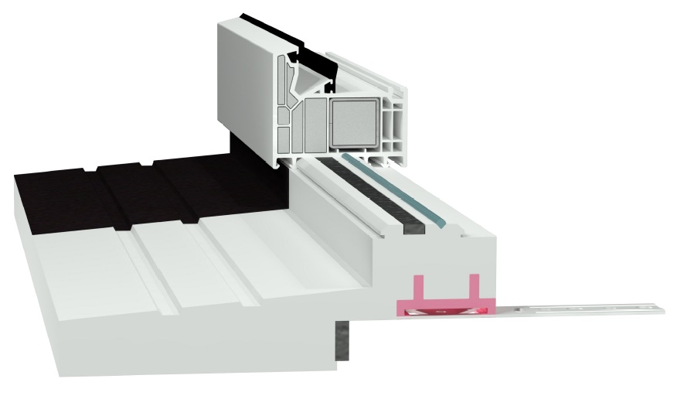 | Profil podokienny nakładkowy z KLUNARYTU | PRKT03 | PRKT03_040 | 40 | - | 100.01 zł | 100.01 zł |  |  | szt. | 0.0 | - zł
 |  |  | PRKT03_UV_040 | 40 | Powlekany | 126.67 zł | 126.67 zł |  |  | szt. | 0.0 | - zł

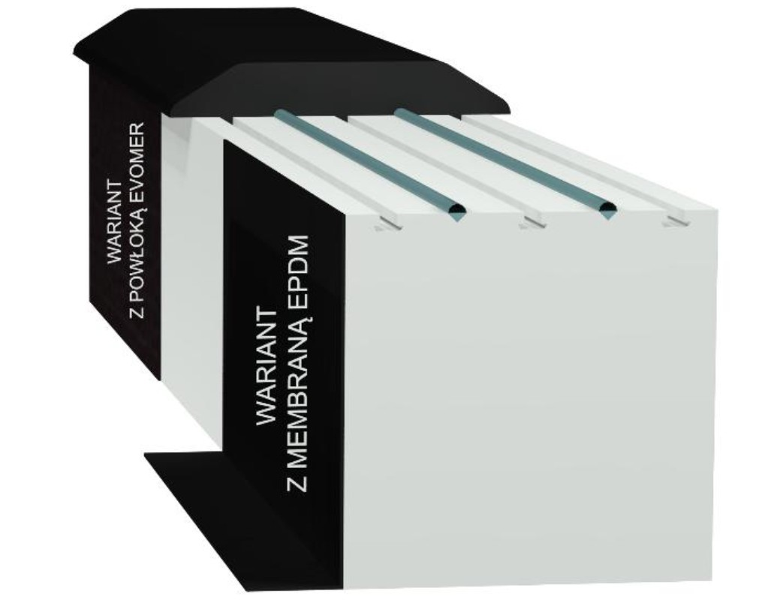 | BLOK pod bramę garażową z progiem gumowymz z KLINARYTU | PBKT | PBKT_UV_065 | 65 | Powlekany | 198.68 zł | 198.68 zł |  |  | szt. | 0.0 | - zł
 |  |  | PBKT_UV_070 | 70 | Powlekany | 204.01 zł | 204.01 zł |  |  | szt. | 0.0 | - zł
 |  |  | PBKT_UV_075 | 75 | Powlekany | 208.01 zł | 208.01 zł |  |  | szt. | 0.0 | - zł
 |  |  | PBKT_UV_080 | 80 | Powlekany | 212.01 zł | 212.01 zł |  |  | szt. | 0.0 | - zł
 |  |  | PBKT_UV_085 | 85 | Powlekany | 217.34 zł | 217.34 zł |  |  | szt. | 0.0 | - zł
 |  |  | PBKT_UV_090 | 90 | Powlekany | 222.68 zł | 222.68 zł |  |  | szt. | 0.0 | - zł
 |  |  | PBKT_UV_095 | 95 | Powlekany | 225.34 zł | 225.34 zł |  |  | szt. | 0.0 | - zł
 |  |  | PBKT_UV_100 | 100 | Powlekany | 229.34 zł | 229.34 zł |  |  | szt. | 0.0 | - zł
 |  |  | PBKT_UV_105 | 105 | Powlekany | 233.34 zł | 233.34 zł |  |  | szt. | 0.0 | - zł
 |  |  | PBKT_UV_110 | 110 | Powlekany | 237.35 zł | 237.35 zł |  |  | szt. | 0.0 | - zł
 |  |  | PBKT_UV_115 | 115 | Powlekany | 242.68 zł | 242.68 zł |  |  | szt. | 0.0 | - zł
 |  |  | PBKT_UV_120 | 120 | Powlekany | 246.68 zł | 246.68 zł |  |  | szt. | 0.0 | - zł
 |  |  | PBKT_UV_125 | 125 | Powlekany | 250.68 zł | 250.68 zł |  |  | szt. | 0.0 | - zł
 |  |  | PBKT_UV_130 | 130 | Powlekany | 256.01 zł | 256.01 zł |  |  | szt. | 0.0 | - zł
 |  |  | PBKT_UV_135 | 135 | Powlekany | 260.01 zł | 260.01 zł |  |  | szt. | 0.0 | - zł
 |  |  | PBKT_UV_140 | 140 | Powlekany | 264.01 zł | 264.01 zł |  |  | szt. | 0.0 | - zł
 |  |  | PBKT_UV_145 | 145 | Powlekany | 269.35 zł | 269.35 zł |  |  | szt. | 0.0 | - zł
 |  |  | PBKT_UV_150 | 150 | Powlekany | 273.35 zł | 273.35 zł |  |  | szt. | 0.0 | - zł
 |  |  | PBKT_UV_155 | 155 | Powlekany | 277.35 zł | 277.35 zł |  |  | szt. | 0.0 | - zł
 |  |  | PBKT_UV_160 | 160 | Powlekany | 282.68 zł | 282.68 zł |  |  | szt. | 0.0 | - zł
 |  |  | PBKT_UV_165 | 165 | Powlekany | 286.68 zł | 286.68 zł |  |  | szt. | 0.0 | - zł
 |  |  | PBKT_UV_170 | 170 | Powlekany | 290.68 zł | 290.68 zł |  |  | szt. | 0.0 | - zł
 |  |  | PBKT_UV_175 | 175 | Powlekany | 296.01 zł | 296.01 zł |  |  | szt. | 0.0 | - zł
 |  |  | PBKT_UV_180 | 180 | Powlekany | 300.02 zł | 300.02 zł |  |  | szt. | 0.0 | - zł
 |  |  | PBKT_UV_185 | 185 | Powlekany | 304.02 zł | 304.02 zł |  |  | szt. | 0.0 | - zł
 |  |  | PBKT_UV_190 | 190 | Powlekany | 309.35 zł | 309.35 zł |  |  | szt. | 0.0 | - zł
 |  |  | PBKT_UV_195 | 195 | Powlekany | 313.35 zł | 313.35 zł |  |  | szt. | 0.0 | - zł
 |  |  | PBKT_UV_200 | 200 | Powlekany | 317.35 zł | 317.35 zł |  |  | szt. | 0.0 | - zł
 |  |  | PBKT_UV_205 | 205 | Powlekany | 322.68 zł | 322.68 zł |  |  | szt. | 0.0 | - zł
 |  |  | PBKT_UV_210 | 210 | Powlekany | 326.68 zł | 326.68 zł |  |  | szt. | 0.0 | - zł
 |  |  | PBKT_UV_215 | 215 | Powlekany | 330.68 zł | 330.68 zł |  |  | szt. | 0.0 | - zł
 |  |  | PBKT_UV_220 | 220 | Powlekany | 336.02 zł | 336.02 zł |  |  | szt. | 0.0 | - zł
 |  |  | PBKT_UV_225 | 225 | Powlekany | 340.02 zł | 340.02 zł |  |  | szt. | 0.0 | - zł
 |  |  | PBKT_UV_230 | 230 | Powlekany | 344.02 zł | 344.02 zł |  |  | szt. | 0.0 | - zł
 |  |  | PBKT_UV_235 | 235 | Powlekany | 349.35 zł | 349.35 zł |  |  | szt. | 0.0 | - zł
 |  |  | PBKT_UV_240 | 240 | Powlekany | 353.35 zł | 353.35 zł |  |  | szt. | 0.0 | - zł
 |  |  | PBKT_UV_245 | 245 | Powlekany | 357.35 zł | 357.35 zł |  |  | szt. | 0.0 | - zł
 |  |  | PBKT_UV_250 | 250 | Powlekany | 362.68 zł | 362.68 zł |  |  | szt. | 0.0 | - zł
 |  |  | PBKT_EPDM_065 | 65 | EPDM | 248.01 zł | 248.01 zł |  |  | szt. | 0.0 | - zł
 |  |  | PBKT_EPDM_070 | 70 | EPDM | 254.68 zł | 254.68 zł |  |  | szt. | 0.0 | - zł
 |  |  | PBKT_EPDM_075 | 75 | EPDM | 260.01 zł | 260.01 zł |  |  | szt. | 0.0 | - zł
 |  |  | PBKT_EPDM_080 | 80 | EPDM | 265.35 zł | 265.35 zł |  |  | szt. | 0.0 | - zł
 |  |  | PBKT_EPDM_085 | 85 | EPDM | 272.01 zł | 272.01 zł |  |  | szt. | 0.0 | - zł
 |  |  | PBKT_EPDM_090 | 90 | EPDM | 278.68 zł | 278.68 zł |  |  | szt. | 0.0 | - zł
 |  |  | PBKT_EPDM_095 | 95 | EPDM | 282.68 zł | 282.68 zł |  |  | szt. | 0.0 | - zł
 |  |  | PBKT_EPDM_100 | 100 | EPDM | 288.01 zł | 288.01 zł |  |  | szt. | 0.0 | - zł
 |  |  | PBKT_EPDM_105 | 105 | EPDM | 293.35 zł | 293.35 zł |  |  | szt. | 0.0 | - zł
 |  |  | PBKT_EPDM_110 | 110 | EPDM | 298.68 zł | 298.68 zł |  |  | szt. | 0.0 | - zł
 |  |  | PBKT_EPDM_115 | 115 | EPDM | 305.35 zł | 305.35 zł |  |  | szt. | 0.0 | - zł
 |  |  | PBKT_EPDM_120 | 120 | EPDM | 310.68 zł | 310.68 zł |  |  | szt. | 0.0 | - zł
 |  |  | PBKT_EPDM_125 | 125 | EPDM | 316.02 zł | 316.02 zł |  |  | szt. | 0.0 | - zł
 |  |  | PBKT_EPDM_130 | 130 | EPDM | 322.68 zł | 322.68 zł |  |  | szt. | 0.0 | - zł
 |  |  | PBKT_EPDM_135 | 135 | EPDM | 328.02 zł | 328.02 zł |  |  | szt. | 0.0 | - zł
 |  |  | PBKT_EPDM_140 | 140 | EPDM | 333.35 zł | 333.35 zł |  |  | szt. | 0.0 | - zł
 |  |  | PBKT_EPDM_145 | 145 | EPDM | 340.02 zł | 340.02 zł |  |  | szt. | 0.0 | - zł
 |  |  | PBKT_EPDM_150 | 150 | EPDM | 345.35 zł | 345.35 zł |  |  | szt. | 0.0 | - zł
 |  |  | PBKT_EPDM_155 | 155 | EPDM | 350.68 zł | 350.68 zł |  |  | szt. | 0.0 | - zł
 |  |  | PBKT_EPDM_160 | 160 | EPDM | 357.35 zł | 357.35 zł |  |  | szt. | 0.0 | - zł
 |  |  | PBKT_EPDM_165 | 165 | EPDM | 362.68 zł | 362.68 zł |  |  | szt. | 0.0 | - zł
 |  |  | PBKT_EPDM_170 | 170 | EPDM | 368.02 zł | 368.02 zł |  |  | szt. | 0.0 | - zł
 |  |  | PBKT_EPDM_175 | 175 | EPDM | 373.35 zł | 373.35 zł |  |  | szt. | 0.0 | - zł
 |  |  | PBKT_EPDM_180 | 180 | EPDM | 380.02 zł | 380.02 zł |  |  | szt. | 0.0 | - zł
 |  |  | PBKT_EPDM_185 | 185 | EPDM | 385.35 zł | 385.35 zł |  |  | szt. | 0.0 | - zł
 |  |  | PBKT_EPDM_190 | 190 | EPDM | 392.02 zł | 392.02 zł |  |  | szt. | 0.0 | - zł
 |  |  | PBKT_EPDM_195 | 195 | EPDM | 397.35 zł | 397.35 zł |  |  | szt. | 0.0 | - zł
 |  |  | PBKT_EPDM_200 | 200 | EPDM | 402.69 zł | 402.69 zł |  |  | szt. | 0.0 | - zł
 |  |  | PBKT_EPDM_205 | 205 | EPDM | 409.35 zł | 409.35 zł |  |  | szt. | 0.0 | - zł
 |  |  | PBKT_EPDM_210 | 210 | EPDM | 414.69 zł | 414.69 zł |  |  | szt. | 0.0 | - zł
 |  |  | PBKT_EPDM_215 | 215 | EPDM | 420.02 zł | 420.02 zł |  |  | szt. | 0.0 | - zł
 |  |  | PBKT_EPDM_220 | 220 | EPDM | 426.69 zł | 426.69 zł |  |  | szt. | 0.0 | - zł
 |  |  | PBKT_EPDM_225 | 225 | EPDM | 432.02 zł | 432.02 zł |  |  | szt. | 0.0 | - zł
 |  |  | PBKT_EPDM_230 | 230 | EPDM | 437.36 zł | 437.36 zł |  |  | szt. | 0.0 | - zł
 |  |  | PBKT_EPDM_235 | 235 | EPDM | 444.02 zł | 444.02 zł |  |  | szt. | 0.0 | - zł
 |  |  | PBKT_EPDM_240 | 240 | EPDM | 449.36 zł | 449.36 zł |  |  | szt. | 0.0 | - zł
 |  |  | PBKT_EPDM_245 | 245 | EPDM | 418.69 zł | 418.69 zł |  |  | szt. | 0.0 | - zł
 |  |  | PBKT_EPDM_250 | 250 | EPDM | 461.36 zł | 461.36 zł |  |  | szt. | 0.0 | - zł

NP.
NYXON GREEN |  |  |  |  |  | NP. | mb. |  |  | !!!!! Uzupełniamy pomarańczowe pole !!!!! |  |  |  |  |  |  |  |  |  |  |  | Kurs € | 4.30 zł
Wszystkie podane ceny są cenami netto |  |  |  |  |  |  | RABAT | RAZEM | JM | 1.00 | 2.00 | 3.00 | 4.00 | 5.00 | 6.00 | 7.00 | 8.00 | 9.00 | 10.00 | 11.00 | 12.00 | RAZEM
Produkt |  | Typ | Symbol | Grubość [mm] | Wysokość [mm] | Cena netto [mb] | 0% | 0.000 | mb. | WYMIAR [mb] |  |  |  |  |  |  |  |  |  |  |  | € - | - zł

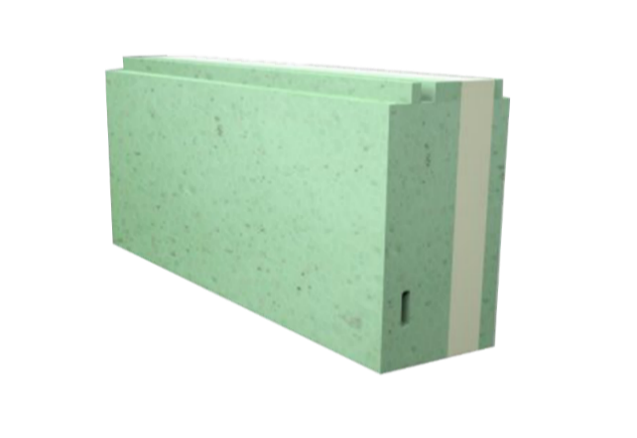 | Green 60 | NP60 | NP60_025 | 60 | 25 | € 8.72 | € 8.72 | 0.000 | mb. |  |  |  |  |  |  |  |  |  |  |  |  | € - | - zł
 |  |  | NP60_030 | 60 | 30 | € 8.72 | € 8.72 | 0.000 | mb. |  |  |  |  |  |  |  |  |  |  |  |  | € - | - zł
 |  |  | NP60_035 | 60 | 35 | € 9.69 | € 9.69 | 0.000 | mb. |  |  |  |  |  |  |  |  |  |  |  |  | € - | - zł
 |  |  | NP60_040 | 60 | 40 | € 10.81 | € 10.81 | 0.000 | mb. |  |  |  |  |  |  |  |  |  |  |  |  | € - | - zł
 |  |  | NP60_045 | 60 | 45 | € 12.05 | € 12.05 | 0.000 | mb. |  |  |  |  |  |  |  |  |  |  |  |  | € - | - zł
 |  |  | NP60_050 | 60 | 50 | € 13.22 | € 13.22 | 0.000 | mb. |  |  |  |  |  |  |  |  |  |  |  |  | € - | - zł
 |  |  | NP60_055 | 60 | 55 | € 14.22 | € 14.22 | 0.000 | mb. |  |  |  |  |  |  |  |  |  |  |  |  | € - | - zł
 |  |  | NP60_060 | 60 | 60 | € 15.21 | € 15.21 | 0.000 | mb. |  |  |  |  |  |  |  |  |  |  |  |  | € - | - zł
 |  |  | NP60_065 | 60 | 65 | € 15.85 | € 15.85 | 0.000 | mb. |  |  |  |  |  |  |  |  |  |  |  |  | € - | - zł
 |  |  | NP60_070 | 60 | 70 | € 16.41 | € 16.41 | 0.000 | mb. |  |  |  |  |  |  |  |  |  |  |  |  | € - | - zł
 |  |  | NP60_075 | 60 | 75 | € 18.38 | € 18.38 | 0.000 | mb. |  |  |  |  |  |  |  |  |  |  |  |  | € - | - zł
 |  |  | NP60_080 | 60 | 80 | € 20.26 | € 20.26 | 0.000 | mb. |  |  |  |  |  |  |  |  |  |  |  |  | € - | - zł
 |  |  | NP60_085 | 60 | 85 | € 21.26 | € 21.26 | 0.000 | mb. |  |  |  |  |  |  |  |  |  |  |  |  | € - | - zł
 |  |  | NP60_090 | 60 | 90 | € 22.20 | € 22.20 | 0.000 | mb. |  |  |  |  |  |  |  |  |  |  |  |  | € - | - zł
 |  |  | NP60_095 | 60 | 95 | € 22.85 | € 22.85 | 0.000 | mb. |  |  |  |  |  |  |  |  |  |  |  |  | € - | - zł
 |  |  | NP60_100 | 60 | 100 | € 23.44 | € 23.44 | 0.000 | mb. |  |  |  |  |  |  |  |  |  |  |  |  | € - | - zł
 |  |  | NP60_105 | 60 | 105 | € 23.90 | € 23.90 | 0.000 | mb. |  |  |  |  |  |  |  |  |  |  |  |  | € - | - zł
 |  |  | NP60_110 | 60 | 110 | € 24.37 | € 24.37 | 0.000 | mb. |  |  |  |  |  |  |  |  |  |  |  |  | € - | - zł
 |  |  | NP60_115 | 60 | 115 | € 25.62 | € 25.62 | 0.000 | mb. |  |  |  |  |  |  |  |  |  |  |  |  | € - | - zł
 |  |  | NP60_120 | 60 | 120 | € 26.87 | € 26.87 | 0.000 | mb. |  |  |  |  |  |  |  |  |  |  |  |  | € - | - zł
 |  |  | NP60_125 | 60 | 125 | € 27.01 | € 27.01 | 0.000 | mb. |  |  |  |  |  |  |  |  |  |  |  |  | € - | - zł
 |  |  | NP60_130 | 60 | 130 | € 27.14 | € 27.14 | 0.000 | mb. |  |  |  |  |  |  |  |  |  |  |  |  | € - | - zł
 |  |  | NP60_135 | 60 | 135 | € 27.80 | € 27.80 | 0.000 | mb. |  |  |  |  |  |  |  |  |  |  |  |  | € - | - zł
 |  |  | NP60_140 | 60 | 140 | € 28.48 | € 28.48 | 0.000 | mb. |  |  |  |  |  |  |  |  |  |  |  |  | € - | - zł
 |  |  | NP60_145 | 60 | 145 | € 29.72 | € 29.72 | 0.000 | mb. |  |  |  |  |  |  |  |  |  |  |  |  | € - | - zł
 |  |  | NP60_150 | 60 | 150 | € 30.96 | € 30.96 | 0.000 | mb. |  |  |  |  |  |  |  |  |  |  |  |  | € - | - zł
 |  |  | NP60_155 | 60 | 155 | € 32.04 | € 32.04 | 0.000 | mb. |  |  |  |  |  |  |  |  |  |  |  |  | € - | - zł
 |  |  | NP60_160 | 60 | 160 | € 33.13 | € 33.13 | 0.000 | mb. |  |  |  |  |  |  |  |  |  |  |  |  | € - | - zł
 |  |  | NP60_165 | 60 | 165 | € 33.89 | € 33.89 | 0.000 | mb. |  |  |  |  |  |  |  |  |  |  |  |  | € - | - zł
 |  |  | NP60_170 | 60 | 170 | € 34.66 | € 34.66 | 0.000 | mb. |  |  |  |  |  |  |  |  |  |  |  |  | € - | - zł
 |  |  | NP60_175 | 60 | 175 | € 35.32 | € 35.32 | 0.000 | mb. |  |  |  |  |  |  |  |  |  |  |  |  | € - | - zł
 |  |  | NP60_180 | 60 | 180 | € 36.00 | € 36.00 | 0.000 | mb. |  |  |  |  |  |  |  |  |  |  |  |  | € - | - zł
 |  |  | NP60_185 | 60 | 185 | € 36.80 | € 36.80 | 0.000 | mb. |  |  |  |  |  |  |  |  |  |  |  |  | € - | - zł
 |  |  | NP60_190 | 60 | 190 | € 37.59 | € 37.59 | 0.000 | mb. |  |  |  |  |  |  |  |  |  |  |  |  | € - | - zł
 |  |  | NP60_195 | 60 | 195 | € 38.61 | € 38.61 | 0.000 | mb. |  |  |  |  |  |  |  |  |  |  |  |  | € - | - zł
 |  |  | NP60_200 | 60 | 200 | € 39.65 | € 39.65 | 0.000 | mb. |  |  |  |  |  |  |  |  |  |  |  |  | € - | - zł
 |  |  | NP60_205 | 60 | 205 | € 41.38 | € 41.38 | 0.000 | mb. |  |  |  |  |  |  |  |  |  |  |  |  | € - | - zł
 |  |  | NP60_210 | 60 | 210 | € 43.12 | € 43.12 | 0.000 | mb. |  |  |  |  |  |  |  |  |  |  |  |  | € - | - zł
 |  |  | NP60_215 | 60 | 215 | € 43.83 | € 43.83 | 0.000 | mb. |  |  |  |  |  |  |  |  |  |  |  |  | € - | - zł
 |  |  | NP60_220 | 60 | 220 | € 44.55 | € 44.55 | 0.000 | mb. |  |  |  |  |  |  |  |  |  |  |  |  | € - | - zł
 |  |  | NP60_225 | 60 | 225 | € 45.04 | € 45.04 | 0.000 | mb. |  |  |  |  |  |  |  |  |  |  |  |  | € - | - zł
 |  |  | NP60_230 | 60 | 230 | € 45.52 | € 45.52 | 0.000 | mb. |  |  |  |  |  |  |  |  |  |  |  |  | € - | - zł
 |  |  | NP60_235 | 60 | 235 | € 46.25 | € 46.25 | 0.000 | mb. |  |  |  |  |  |  |  |  |  |  |  |  | € - | - zł
 |  |  | NP60_240 | 60 | 240 | € 46.98 | € 46.98 | 0.000 | mb. |  |  |  |  |  |  |  |  |  |  |  |  | € - | - zł
 |  |  | NP60_245 | 60 | 245 | € 47.86 | € 47.86 | 0.000 | mb. |  |  |  |  |  |  |  |  |  |  |  |  | € - | - zł
 |  |  | NP60_250 | 60 | 250 | € 48.75 | € 48.75 | 0.000 | mb. |  |  |  |  |  |  |  |  |  |  |  |  | € - | - zł
 |  |  | NP60_255 | 60 | 255 | € 49.63 | € 49.63 | 0.000 | mb. |  |  |  |  |  |  |  |  |  |  |  |  | € - | - zł
 |  |  | NP60_260 | 60 | 260 | € 50.51 | € 50.51 | 0.000 | mb. |  |  |  |  |  |  |  |  |  |  |  |  | € - | - zł
 |  |  | NP60_265 | 60 | 265 | € 51.39 | € 51.39 | 0.000 | mb. |  |  |  |  |  |  |  |  |  |  |  |  | € - | - zł
 |  |  | NP60_270 | 60 | 270 | € 52.27 | € 52.27 | 0.000 | mb. |  |  |  |  |  |  |  |  |  |  |  |  | € - | - zł
 |  |  | NP60_275 | 60 | 275 | € 53.45 | € 53.45 | 0.000 | mb. |  |  |  |  |  |  |  |  |  |  |  |  | € - | - zł
 |  |  | NP60_280 | 60 | 280 | € 54.62 | € 54.62 | 0.000 | mb. |  |  |  |  |  |  |  |  |  |  |  |  | € - | - zł
 |  |  | NP60_285 | 60 | 285 | € 55.50 | € 55.50 | 0.000 | mb. |  |  |  |  |  |  |  |  |  |  |  |  | € - | - zł
 |  |  | NP60_290 | 60 | 290 | € 56.38 | € 56.38 | 0.000 | mb. |  |  |  |  |  |  |  |  |  |  |  |  | € - | - zł
 |  |  | NP60_295 | 60 | 295 | € 57.26 | € 57.26 | 0.000 | mb. |  |  |  |  |  |  |  |  |  |  |  |  | € - | - zł
 |  |  | NP60_300 | 60 | 300 | € 58.15 | € 58.15 | 0.000 | mb. |  |  |  |  |  |  |  |  |  |  |  |  | € - | - zł

 | Green 70 | NP70 | NP70_025 | 70 | 25 | € 11.30 | € 11.30 | 0.000 | mb. |  |  |  |  |  |  |  |  |  |  |  |  | € - | - zł
 |  |  | NP70_030 | 70 | 30 | € 11.30 | € 11.30 | 0.000 | mb. |  |  |  |  |  |  |  |  |  |  |  |  | € - | - zł
 |  |  | NP70_035 | 70 | 35 | € 12.63 | € 12.63 | 0.000 | mb. |  |  |  |  |  |  |  |  |  |  |  |  | € - | - zł
 |  |  | NP70_040 | 70 | 40 | € 13.80 | € 13.80 | 0.000 | mb. |  |  |  |  |  |  |  |  |  |  |  |  | € - | - zł
 |  |  | NP70_045 | 70 | 45 | € 14.97 | € 14.97 | 0.000 | mb. |  |  |  |  |  |  |  |  |  |  |  |  | € - | - zł
 |  |  | NP70_050 | 70 | 50 | € 16.16 | € 16.16 | 0.000 | mb. |  |  |  |  |  |  |  |  |  |  |  |  | € - | - zł
 |  |  | NP70_055 | 70 | 55 | € 17.45 | € 17.45 | 0.000 | mb. |  |  |  |  |  |  |  |  |  |  |  |  | € - | - zł
 |  |  | NP70_060 | 70 | 60 | € 18.74 | € 18.74 | 0.000 | mb. |  |  |  |  |  |  |  |  |  |  |  |  | € - | - zł
 |  |  | NP70_065 | 70 | 65 | € 20.08 | € 20.08 | 0.000 | mb. |  |  |  |  |  |  |  |  |  |  |  |  | € - | - zł
 |  |  | NP70_070 | 70 | 70 | € 21.44 | € 21.44 | 0.000 | mb. |  |  |  |  |  |  |  |  |  |  |  |  | € - | - zł
 |  |  | NP70_075 | 70 | 75 | € 22.32 | € 22.32 | 0.000 | mb. |  |  |  |  |  |  |  |  |  |  |  |  | € - | - zł
 |  |  | NP70_080 | 70 | 80 | € 23.20 | € 23.20 | 0.000 | mb. |  |  |  |  |  |  |  |  |  |  |  |  | € - | - zł
 |  |  | NP70_085 | 70 | 85 | € 24.22 | € 24.22 | 0.000 | mb. |  |  |  |  |  |  |  |  |  |  |  |  | € - | - zł
 |  |  | NP70_090 | 70 | 90 | € 25.26 | € 25.26 | 0.000 | mb. |  |  |  |  |  |  |  |  |  |  |  |  | € - | - zł
 |  |  | NP70_095 | 70 | 95 | € 25.70 | € 25.70 | 0.000 | mb. |  |  |  |  |  |  |  |  |  |  |  |  | € - | - zł
 |  |  | NP70_100 | 70 | 100 | € 26.14 | € 26.14 | 0.000 | mb. |  |  |  |  |  |  |  |  |  |  |  |  | € - | - zł
 |  |  | NP70_105 | 70 | 105 | € 26.73 | € 26.73 | 0.000 | mb. |  |  |  |  |  |  |  |  |  |  |  |  | € - | - zł
 |  |  | NP70_110 | 70 | 110 | € 27.31 | € 27.31 | 0.000 | mb. |  |  |  |  |  |  |  |  |  |  |  |  | € - | - zł
 |  |  | NP70_115 | 70 | 115 | € 27.90 | € 27.90 | 0.000 | mb. |  |  |  |  |  |  |  |  |  |  |  |  | € - | - zł
 |  |  | NP70_120 | 70 | 120 | € 28.48 | € 28.48 | 0.000 | mb. |  |  |  |  |  |  |  |  |  |  |  |  | € - | - zł
 |  |  | NP70_125 | 70 | 125 | € 29.55 | € 29.55 | 0.000 | mb. |  |  |  |  |  |  |  |  |  |  |  |  | € - | - zł
 |  |  | NP70_130 | 70 | 130 | € 30.60 | € 30.60 | 0.000 | mb. |  |  |  |  |  |  |  |  |  |  |  |  | € - | - zł
 |  |  | NP70_135 | 70 | 135 | € 31.01 | € 31.01 | 0.000 | mb. |  |  |  |  |  |  |  |  |  |  |  |  | € - | - zł
 |  |  | NP70_140 | 70 | 140 | € 31.42 | € 31.42 | 0.000 | mb. |  |  |  |  |  |  |  |  |  |  |  |  | € - | - zł
 |  |  | NP70_145 | 70 | 145 | € 32.60 | € 32.60 | 0.000 | mb. |  |  |  |  |  |  |  |  |  |  |  |  | € - | - zł
 |  |  | NP70_150 | 70 | 150 | € 33.77 | € 33.77 | 0.000 | mb. |  |  |  |  |  |  |  |  |  |  |  |  | € - | - zł
 |  |  | NP70_155 | 70 | 155 | € 34.51 | € 34.51 | 0.000 | mb. |  |  |  |  |  |  |  |  |  |  |  |  | € - | - zł
 |  |  | NP70_160 | 70 | 160 | € 35.24 | € 35.24 | 0.000 | mb. |  |  |  |  |  |  |  |  |  |  |  |  | € - | - zł
 |  |  | NP70_165 | 70 | 165 | € 36.42 | € 36.42 | 0.000 | mb. |  |  |  |  |  |  |  |  |  |  |  |  | € - | - zł
 |  |  | NP70_170 | 70 | 170 | € 37.59 | € 37.59 | 0.000 | mb. |  |  |  |  |  |  |  |  |  |  |  |  | € - | - zł
 |  |  | NP70_175 | 70 | 175 | € 38.41 | € 38.41 | 0.000 | mb. |  |  |  |  |  |  |  |  |  |  |  |  | € - | - zł
 |  |  | NP70_180 | 70 | 180 | € 39.24 | € 39.24 | 0.000 | mb. |  |  |  |  |  |  |  |  |  |  |  |  | € - | - zł
 |  |  | NP70_185 | 70 | 185 | € 40.26 | € 40.26 | 0.000 | mb. |  |  |  |  |  |  |  |  |  |  |  |  | € - | - zł
 |  |  | NP70_190 | 70 | 190 | € 41.29 | € 41.29 | 0.000 | mb. |  |  |  |  |  |  |  |  |  |  |  |  | € - | - zł
 |  |  | NP70_195 | 70 | 195 | € 41.94 | € 41.94 | 0.000 | mb. |  |  |  |  |  |  |  |  |  |  |  |  | € - | - zł
 |  |  | NP70_200 | 70 | 200 | € 42.58 | € 42.58 | 0.000 | mb. |  |  |  |  |  |  |  |  |  |  |  |  | € - | - zł
 |  |  | NP70_205 | 70 | 205 | € 43.31 | € 43.31 | 0.000 | mb. |  |  |  |  |  |  |  |  |  |  |  |  | € - | - zł
 |  |  | NP70_210 | 70 | 210 | € 44.06 | € 44.06 | 0.000 | mb. |  |  |  |  |  |  |  |  |  |  |  |  | € - | - zł
 |  |  | NP70_215 | 70 | 215 | € 45.28 | € 45.28 | 0.000 | mb. |  |  |  |  |  |  |  |  |  |  |  |  | € - | - zł
 |  |  | NP70_220 | 70 | 220 | € 46.52 | € 46.52 | 0.000 | mb. |  |  |  |  |  |  |  |  |  |  |  |  | € - | - zł
 |  |  | NP70_225 | 70 | 225 | € 47.49 | € 47.49 | 0.000 | mb. |  |  |  |  |  |  |  |  |  |  |  |  | € - | - zł
 |  |  | NP70_230 | 70 | 230 | € 48.46 | € 48.46 | 0.000 | mb. |  |  |  |  |  |  |  |  |  |  |  |  | € - | - zł
 |  |  | NP70_235 | 70 | 235 | € 49.05 | € 49.05 | 0.000 | mb. |  |  |  |  |  |  |  |  |  |  |  |  | € - | - zł
 |  |  | NP70_240 | 70 | 240 | € 49.63 | € 49.63 | 0.000 | mb. |  |  |  |  |  |  |  |  |  |  |  |  | € - | - zł
 |  |  | NP70_245 | 70 | 245 | € 50.66 | € 50.66 | 0.000 | mb. |  |  |  |  |  |  |  |  |  |  |  |  | € - | - zł
 |  |  | NP70_250 | 70 | 250 | € 51.68 | € 51.68 | 0.000 | mb. |  |  |  |  |  |  |  |  |  |  |  |  | € - | - zł
 |  |  | NP70_255 | 70 | 255 | € 52.56 | € 52.56 | 0.000 | mb. |  |  |  |  |  |  |  |  |  |  |  |  | € - | - zł
 |  |  | NP70_260 | 70 | 260 | € 53.45 | € 53.45 | 0.000 | mb. |  |  |  |  |  |  |  |  |  |  |  |  | € - | - zł
 |  |  | NP70_265 | 70 | 265 | € 54.33 | € 54.33 | 0.000 | mb. |  |  |  |  |  |  |  |  |  |  |  |  | € - | - zł
 |  |  | NP70_270 | 70 | 270 | € 55.21 | € 55.21 | 0.000 | mb. |  |  |  |  |  |  |  |  |  |  |  |  | € - | - zł
 |  |  | NP70_275 | 70 | 275 | € 56.09 | € 56.09 | 0.000 | mb. |  |  |  |  |  |  |  |  |  |  |  |  | € - | - zł
 |  |  | NP70_280 | 70 | 280 | € 56.97 | € 56.97 | 0.000 | mb. |  |  |  |  |  |  |  |  |  |  |  |  | € - | - zł
 |  |  | NP70_285 | 70 | 285 | € 57.57 | € 57.57 | 0.000 | mb. |  |  |  |  |  |  |  |  |  |  |  |  | € - | - zł
 |  |  | NP70_290 | 70 | 290 | € 58.15 | € 58.15 | 0.000 | mb. |  |  |  |  |  |  |  |  |  |  |  |  | € - | - zł
 |  |  | NP70_295 | 70 | 295 | € 59.03 | € 59.03 | 0.000 | mb. |  |  |  |  |  |  |  |  |  |  |  |  | € - | - zł
 |  |  | NP70_300 | 70 | 300 | € 59.91 | € 59.91 | 0.000 | mb. |  |  |  |  |  |  |  |  |  |  |  |  | € - | - zł

 | Green 80 | NP80 | NP80_025 | 80 | 25 | € 18.38 | € 18.38 | 0.000 | mb. |  |  |  |  |  |  |  |  |  |  |  |  | € - | - zł
 |  |  | NP80_030 | 80 | 30 | € 18.38 | € 18.38 | 0.000 | mb. |  |  |  |  |  |  |  |  |  |  |  |  | € - | - zł
 |  |  | NP80_035 | 80 | 35 | € 19.85 | € 19.85 | 0.000 | mb. |  |  |  |  |  |  |  |  |  |  |  |  | € - | - zł
 |  |  | NP80_040 | 80 | 40 | € 21.32 | € 21.32 | 0.000 | mb. |  |  |  |  |  |  |  |  |  |  |  |  | € - | - zł
 |  |  | NP80_045 | 80 | 45 | € 23.15 | € 23.15 | 0.000 | mb. |  |  |  |  |  |  |  |  |  |  |  |  | € - | - zł
 |  |  | NP80_050 | 80 | 50 | € 24.98 | € 24.98 | 0.000 | mb. |  |  |  |  |  |  |  |  |  |  |  |  | € - | - zł
 |  |  | NP80_055 | 80 | 55 | € 26.09 | € 26.09 | 0.000 | mb. |  |  |  |  |  |  |  |  |  |  |  |  | € - | - zł
 |  |  | NP80_060 | 80 | 60 | € 27.19 | € 27.19 | 0.000 | mb. |  |  |  |  |  |  |  |  |  |  |  |  | € - | - zł
 |  |  | NP80_065 | 80 | 65 | € 28.28 | € 28.28 | 0.000 | mb. |  |  |  |  |  |  |  |  |  |  |  |  | € - | - zł
 |  |  | NP80_070 | 80 | 70 | € 29.39 | € 29.39 | 0.000 | mb. |  |  |  |  |  |  |  |  |  |  |  |  | € - | - zł
 |  |  | NP80_075 | 80 | 75 | € 30.50 | € 30.50 | 0.000 | mb. |  |  |  |  |  |  |  |  |  |  |  |  | € - | - zł
 |  |  | NP80_080 | 80 | 80 | € 31.60 | € 31.60 | 0.000 | mb. |  |  |  |  |  |  |  |  |  |  |  |  | € - | - zł
 |  |  | NP80_085 | 80 | 85 | € 32.69 | € 32.69 | 0.000 | mb. |  |  |  |  |  |  |  |  |  |  |  |  | € - | - zł
 |  |  | NP80_090 | 80 | 90 | € 33.80 | € 33.80 | 0.000 | mb. |  |  |  |  |  |  |  |  |  |  |  |  | € - | - zł
 |  |  | NP80_095 | 80 | 95 | € 34.54 | € 34.54 | 0.000 | mb. |  |  |  |  |  |  |  |  |  |  |  |  | € - | - zł
 |  |  | NP80_100 | 80 | 100 | € 35.27 | € 35.27 | 0.000 | mb. |  |  |  |  |  |  |  |  |  |  |  |  | € - | - zł
 |  |  | NP80_105 | 80 | 105 | € 36.01 | € 36.01 | 0.000 | mb. |  |  |  |  |  |  |  |  |  |  |  |  | € - | - zł
 |  |  | NP80_110 | 80 | 110 | € 36.74 | € 36.74 | 0.000 | mb. |  |  |  |  |  |  |  |  |  |  |  |  | € - | - zł
 |  |  | NP80_115 | 80 | 115 | € 37.84 | € 37.84 | 0.000 | mb. |  |  |  |  |  |  |  |  |  |  |  |  | € - | - zł
 |  |  | NP80_120 | 80 | 120 | € 38.95 | € 38.95 | 0.000 | mb. |  |  |  |  |  |  |  |  |  |  |  |  | € - | - zł
 |  |  | NP80_125 | 80 | 125 | € 39.67 | € 39.67 | 0.000 | mb. |  |  |  |  |  |  |  |  |  |  |  |  | € - | - zł
 |  |  | NP80_130 | 80 | 130 | € 40.42 | € 40.42 | 0.000 | mb. |  |  |  |  |  |  |  |  |  |  |  |  | € - | - zł
 |  |  | NP80_135 | 80 | 135 | € 41.14 | € 41.14 | 0.000 | mb. |  |  |  |  |  |  |  |  |  |  |  |  | € - | - zł
 |  |  | NP80_140 | 80 | 140 | € 41.89 | € 41.89 | 0.000 | mb. |  |  |  |  |  |  |  |  |  |  |  |  | € - | - zł
 |  |  | NP80_145 | 80 | 145 | € 42.98 | € 42.98 | 0.000 | mb. |  |  |  |  |  |  |  |  |  |  |  |  | € - | - zł
 |  |  | NP80_150 | 80 | 150 | € 44.08 | € 44.08 | 0.000 | mb. |  |  |  |  |  |  |  |  |  |  |  |  | € - | - zł
 |  |  | NP80_155 | 80 | 155 | € 45.19 | € 45.19 | 0.000 | mb. |  |  |  |  |  |  |  |  |  |  |  |  | € - | - zł
 |  |  | NP80_160 | 80 | 160 | € 46.30 | € 46.30 | 0.000 | mb. |  |  |  |  |  |  |  |  |  |  |  |  | € - | - zł
 |  |  | NP80_165 | 80 | 165 | € 47.38 | € 47.38 | 0.000 | mb. |  |  |  |  |  |  |  |  |  |  |  |  | € - | - zł
 |  |  | NP80_170 | 80 | 170 | € 48.49 | € 48.49 | 0.000 | mb. |  |  |  |  |  |  |  |  |  |  |  |  | € - | - zł
 |  |  | NP80_175 | 80 | 175 | € 49.96 | € 49.96 | 0.000 | mb. |  |  |  |  |  |  |  |  |  |  |  |  | € - | - zł
 |  |  | NP80_180 | 80 | 180 | € 51.43 | € 51.43 | 0.000 | mb. |  |  |  |  |  |  |  |  |  |  |  |  | € - | - zł
 |  |  | NP80_185 | 80 | 185 | € 52.54 | € 52.54 | 0.000 | mb. |  |  |  |  |  |  |  |  |  |  |  |  | € - | - zł
 |  |  | NP80_190 | 80 | 190 | € 53.64 | € 53.64 | 0.000 | mb. |  |  |  |  |  |  |  |  |  |  |  |  | € - | - zł
 |  |  | NP80_195 | 80 | 195 | € 54.37 | € 54.37 | 0.000 | mb. |  |  |  |  |  |  |  |  |  |  |  |  | € - | - zł
 |  |  | NP80_200 | 80 | 200 | € 55.11 | € 55.11 | 0.000 | mb. |  |  |  |  |  |  |  |  |  |  |  |  | € - | - zł
 |  |  | NP80_205 | 80 | 205 | € 56.20 | € 56.20 | 0.000 | mb. |  |  |  |  |  |  |  |  |  |  |  |  | € - | - zł
 |  |  | NP80_210 | 80 | 210 | € 57.31 | € 57.31 | 0.000 | mb. |  |  |  |  |  |  |  |  |  |  |  |  | € - | - zł
 |  |  | NP80_215 | 80 | 215 | € 58.78 | € 58.78 | 0.000 | mb. |  |  |  |  |  |  |  |  |  |  |  |  | € - | - zł
 |  |  | NP80_220 | 80 | 220 | € 60.25 | € 60.25 | 0.000 | mb. |  |  |  |  |  |  |  |  |  |  |  |  | € - | - zł
 |  |  | NP80_225 | 80 | 225 | € 60.99 | € 60.99 | 0.000 | mb. |  |  |  |  |  |  |  |  |  |  |  |  | € - | - zł
 |  |  | NP80_230 | 80 | 230 | € 61.72 | € 61.72 | 0.000 | mb. |  |  |  |  |  |  |  |  |  |  |  |  | € - | - zł
 |  |  | NP80_235 | 80 | 235 | € 62.82 | € 62.82 | 0.000 | mb. |  |  |  |  |  |  |  |  |  |  |  |  | € - | - zł
 |  |  | NP80_240 | 80 | 240 | € 63.93 | € 63.93 | 0.000 | mb. |  |  |  |  |  |  |  |  |  |  |  |  | € - | - zł
 |  |  | NP80_245 | 80 | 245 | € 65.02 | € 65.02 | 0.000 | mb. |  |  |  |  |  |  |  |  |  |  |  |  | € - | - zł
 |  |  | NP80_250 | 80 | 250 | € 66.12 | € 66.12 | 0.000 | mb. |  |  |  |  |  |  |  |  |  |  |  |  | € - | - zł
 |  |  | NP80_255 | 80 | 255 | € 67.23 | € 67.23 | 0.000 | mb. |  |  |  |  |  |  |  |  |  |  |  |  | € - | - zł
 |  |  | NP80_260 | 80 | 260 | € 68.34 | € 68.34 | 0.000 | mb. |  |  |  |  |  |  |  |  |  |  |  |  | € - | - zł
 |  |  | NP80_265 | 80 | 265 | € 69.42 | € 69.42 | 0.000 | mb. |  |  |  |  |  |  |  |  |  |  |  |  | € - | - zł
 |  |  | NP80_270 | 80 | 270 | € 70.53 | € 70.53 | 0.000 | mb. |  |  |  |  |  |  |  |  |  |  |  |  | € - | - zł
 |  |  | NP80_275 | 80 | 275 | € 71.64 | € 71.64 | 0.000 | mb. |  |  |  |  |  |  |  |  |  |  |  |  | € - | - zł
 |  |  | NP80_280 | 80 | 280 | € 72.75 | € 72.75 | 0.000 | mb. |  |  |  |  |  |  |  |  |  |  |  |  | € - | - zł
 |  |  | NP80_285 | 80 | 285 | € 74.22 | € 74.22 | 0.000 | mb. |  |  |  |  |  |  |  |  |  |  |  |  | € - | - zł
 |  |  | NP80_290 | 80 | 290 | € 75.69 | € 75.69 | 0.000 | mb. |  |  |  |  |  |  |  |  |  |  |  |  | € - | - zł
 |  |  | NP80_295 | 80 | 295 | € 76.77 | € 76.77 | 0.000 | mb. |  |  |  |  |  |  |  |  |  |  |  |  | € - | - zł
 |  |  | NP80_300 | 80 | 300 | € 77.88 | € 77.88 | 0.000 | mb. |  |  |  |  |  |  |  |  |  |  |  |  | € - | - zł

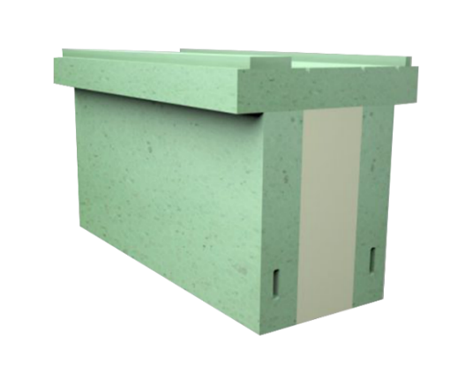 | Green HS 150/110 | NPHS150 | NPHS150_025 | 150 | 25 | € 31.72 | € 31.72 | 0.000 | mb. |  |  |  |  |  |  |  |  |  |  |  |  | € - | - zł
 |  |  | NPHS150_030 | 150 | 30 | € 32.30 | € 32.30 | 0.000 | mb. |  |  |  |  |  |  |  |  |  |  |  |  | € - | - zł
 |  |  | NPHS150_035 | 150 | 35 | € 32.89 | € 32.89 | 0.000 | mb. |  |  |  |  |  |  |  |  |  |  |  |  | € - | - zł
 |  |  | NPHS150_040 | 150 | 40 | € 33.47 | € 33.47 | 0.000 | mb. |  |  |  |  |  |  |  |  |  |  |  |  | € - | - zł
 |  |  | NPHS150_045 | 150 | 45 | € 34.06 | € 34.06 | 0.000 | mb. |  |  |  |  |  |  |  |  |  |  |  |  | € - | - zł
 |  |  | NPHS150_050 | 150 | 50 | € 34.66 | € 34.66 | 0.000 | mb. |  |  |  |  |  |  |  |  |  |  |  |  | € - | - zł
 |  |  | NPHS150_055 | 150 | 55 | € 34.06 | € 34.06 | 0.000 | mb. |  |  |  |  |  |  |  |  |  |  |  |  | € - | - zł
 |  |  | NPHS150_060 | 150 | 60 | € 35.83 | € 35.83 | 0.000 | mb. |  |  |  |  |  |  |  |  |  |  |  |  | € - | - zł
 |  |  | NPHS150_065 | 150 | 65 | € 36.42 | € 36.42 | 0.000 | mb. |  |  |  |  |  |  |  |  |  |  |  |  | € - | - zł
 |  |  | NPHS150_070 | 150 | 70 | € 37.00 | € 37.00 | 0.000 | mb. |  |  |  |  |  |  |  |  |  |  |  |  | € - | - zł
 |  |  | NPHS150_075 | 150 | 75 | € 37.59 | € 37.59 | 0.000 | mb. |  |  |  |  |  |  |  |  |  |  |  |  | € - | - zł
 |  |  | NPHS150_080 | 150 | 80 | € 38.17 | € 38.17 | 0.000 | mb. |  |  |  |  |  |  |  |  |  |  |  |  | € - | - zł
 |  |  | NPHS150_085 | 150 | 85 | € 39.36 | € 39.36 | 0.000 | mb. |  |  |  |  |  |  |  |  |  |  |  |  | € - | - zł
 |  |  | NPHS150_090 | 150 | 90 | € 40.53 | € 40.53 | 0.000 | mb. |  |  |  |  |  |  |  |  |  |  |  |  | € - | - zł
 |  |  | NPHS150_095 | 150 | 95 | € 41.70 | € 41.70 | 0.000 | mb. |  |  |  |  |  |  |  |  |  |  |  |  | € - | - zł
 |  |  | NPHS150_100 | 150 | 100 | € 42.87 | € 42.87 | 0.000 | mb. |  |  |  |  |  |  |  |  |  |  |  |  | € - | - zł
 |  |  | NPHS150_105 | 150 | 105 | € 44.06 | € 44.06 | 0.000 | mb. |  |  |  |  |  |  |  |  |  |  |  |  | € - | - zł
 |  |  | NPHS150_110 | 150 | 110 | € 45.23 | € 45.23 | 0.000 | mb. |  |  |  |  |  |  |  |  |  |  |  |  | € - | - zł
 |  |  | NPHS150_115 | 150 | 115 | € 46.40 | € 46.40 | 0.000 | mb. |  |  |  |  |  |  |  |  |  |  |  |  | € - | - zł
 |  |  | NPHS150_120 | 150 | 120 | € 47.57 | € 47.57 | 0.000 | mb. |  |  |  |  |  |  |  |  |  |  |  |  | € - | - zł
 |  |  | NPHS150_125 | 150 | 125 | € 48.75 | € 48.75 | 0.000 | mb. |  |  |  |  |  |  |  |  |  |  |  |  | € - | - zł
 |  |  | NPHS150_130 | 150 | 130 | € 49.93 | € 49.93 | 0.000 | mb. |  |  |  |  |  |  |  |  |  |  |  |  | € - | - zł
 |  |  | NPHS150_135 | 150 | 135 | € 51.10 | € 51.10 | 0.000 | mb. |  |  |  |  |  |  |  |  |  |  |  |  | € - | - zł
 |  |  | NPHS150_140 | 150 | 140 | € 52.27 | € 52.27 | 0.000 | mb. |  |  |  |  |  |  |  |  |  |  |  |  | € - | - zł
 |  |  | NPHS150_145 | 150 | 145 | € 53.45 | € 53.45 | 0.000 | mb. |  |  |  |  |  |  |  |  |  |  |  |  | € - | - zł
 |  |  | NPHS150_150 | 150 | 150 | € 54.62 | € 54.62 | 0.000 | mb. |  |  |  |  |  |  |  |  |  |  |  |  | € - | - zł
 |  |  | NPHS150_155 | 150 | 155 | € 55.80 | € 55.80 | 0.000 | mb. |  |  |  |  |  |  |  |  |  |  |  |  | € - | - zł
 |  |  | NPHS150_160 | 150 | 160 | € 56.97 | € 56.97 | 0.000 | mb. |  |  |  |  |  |  |  |  |  |  |  |  | € - | - zł
 |  |  | NPHS150_165 | 150 | 165 | € 58.15 | € 58.15 | 0.000 | mb. |  |  |  |  |  |  |  |  |  |  |  |  | € - | - zł
 |  |  | NPHS150_170 | 150 | 170 | € 59.32 | € 59.32 | 0.000 | mb. |  |  |  |  |  |  |  |  |  |  |  |  | € - | - zł
 |  |  | NPHS150_175 | 150 | 175 | € 60.49 | € 60.49 | 0.000 | mb. |  |  |  |  |  |  |  |  |  |  |  |  | € - | - zł
 |  |  | NPHS150_180 | 150 | 180 | € 61.67 | € 61.67 | 0.000 | mb. |  |  |  |  |  |  |  |  |  |  |  |  | € - | - zł
 |  |  | NPHS150_185 | 150 | 185 | € 62.85 | € 62.85 | 0.000 | mb. |  |  |  |  |  |  |  |  |  |  |  |  | € - | - zł
 |  |  | NPHS150_190 | 150 | 190 | € 64.02 | € 64.02 | 0.000 | mb. |  |  |  |  |  |  |  |  |  |  |  |  | € - | - zł
 |  |  | NPHS150_195 | 150 | 195 | € 65.19 | € 65.19 | 0.000 | mb. |  |  |  |  |  |  |  |  |  |  |  |  | € - | - zł
 |  |  | NPHS150_200 | 150 | 200 | € 66.36 | € 66.36 | 0.000 | mb. |  |  |  |  |  |  |  |  |  |  |  |  | € - | - zł
 |  |  | NPHS150_205 | 150 | 205 | € 67.55 | € 67.55 | 0.000 | mb. |  |  |  |  |  |  |  |  |  |  |  |  | € - | - zł
 |  |  | NPHS150_210 | 150 | 210 | € 68.72 | € 68.72 | 0.000 | mb. |  |  |  |  |  |  |  |  |  |  |  |  | € - | - zł
 |  |  | NPHS150_215 | 150 | 215 | € 69.89 | € 69.89 | 0.000 | mb. |  |  |  |  |  |  |  |  |  |  |  |  | € - | - zł
 |  |  | NPHS150_220 | 150 | 220 | € 71.06 | € 71.06 | 0.000 | mb. |  |  |  |  |  |  |  |  |  |  |  |  | € - | - zł
 |  |  | NPHS150_225 | 150 | 225 | € 72.25 | € 72.25 | 0.000 | mb. |  |  |  |  |  |  |  |  |  |  |  |  | € - | - zł
 |  |  | NPHS150_230 | 150 | 230 | € 73.42 | € 73.42 | 0.000 | mb. |  |  |  |  |  |  |  |  |  |  |  |  | € - | - zł
 |  |  | NPHS150_235 | 150 | 235 | € 74.59 | € 74.59 | 0.000 | mb. |  |  |  |  |  |  |  |  |  |  |  |  | € - | - zł
 |  |  | NPHS150_240 | 150 | 240 | € 75.77 | € 75.77 | 0.000 | mb. |  |  |  |  |  |  |  |  |  |  |  |  | € - | - zł
 |  |  | NPHS150_245 | 150 | 245 | € 76.95 | € 76.95 | 0.000 | mb. |  |  |  |  |  |  |  |  |  |  |  |  | € - | - zł
 |  |  | NPHS150_250 | 150 | 250 | € 78.12 | € 78.12 | 0.000 | mb. |  |  |  |  |  |  |  |  |  |  |  |  | € - | - zł
 |  |  | NPHS150_255 | 150 | 255 | € 79.58 | € 79.58 | 0.000 | mb. |  |  |  |  |  |  |  |  |  |  |  |  | € - | - zł
 |  |  | NPHS150_260 | 150 | 260 | € 81.06 | € 81.06 | 0.000 | mb. |  |  |  |  |  |  |  |  |  |  |  |  | € - | - zł
 |  |  | NPHS150_265 | 150 | 265 | € 82.52 | € 82.52 | 0.000 | mb. |  |  |  |  |  |  |  |  |  |  |  |  | € - | - zł
 |  |  | NPHS150_270 | 150 | 270 | € 83.99 | € 83.99 | 0.000 | mb. |  |  |  |  |  |  |  |  |  |  |  |  | € - | - zł
 |  |  | NPHS150_275 | 150 | 275 | € 85.76 | € 85.76 | 0.000 | mb. |  |  |  |  |  |  |  |  |  |  |  |  | € - | - zł
 |  |  | NPHS150_280 | 150 | 280 | € 87.51 | € 87.51 | 0.000 | mb. |  |  |  |  |  |  |  |  |  |  |  |  | € - | - zł
 |  |  | NPHS150_285 | 150 | 285 | € 89.27 | € 89.27 | 0.000 | mb. |  |  |  |  |  |  |  |  |  |  |  |  | € - | - zł
 |  |  | NPHS150_290 | 150 | 290 | € 91.04 | € 91.04 | 0.000 | mb. |  |  |  |  |  |  |  |  |  |  |  |  | € - | - zł
 |  |  | NPHS150_295 | 150 | 295 | € 92.80 | € 92.80 | 0.000 | mb. |  |  |  |  |  |  |  |  |  |  |  |  | € - | - zł
 |  |  | NPHS150_300 | 150 | 300 | € 94.57 | € 94.57 | 0.000 | mb. |  |  |  |  |  |  |  |  |  |  |  |  | € - | - zł

 | Green HS 170/130 | NPHS170 | NPHS170_025 | 170 | 25 | € 33.47 | € 33.47 | 0.000 | mb. |  |  |  |  |  |  |  |  |  |  |  |  | € - | - zł
 |  |  | NPHS170_030 | 170 | 30 | € 34.06 | € 34.06 | 0.000 | mb. |  |  |  |  |  |  |  |  |  |  |  |  | € - | - zł
 |  |  | NPHS170_035 | 170 | 35 | € 34.66 | € 34.66 | 0.000 | mb. |  |  |  |  |  |  |  |  |  |  |  |  | € - | - zł
 |  |  | NPHS170_040 | 170 | 40 | € 35.24 | € 35.24 | 0.000 | mb. |  |  |  |  |  |  |  |  |  |  |  |  | € - | - zł
 |  |  | NPHS170_045 | 170 | 45 | € 35.83 | € 35.83 | 0.000 | mb. |  |  |  |  |  |  |  |  |  |  |  |  | € - | - zł
 |  |  | NPHS170_050 | 170 | 50 | € 36.42 | € 36.42 | 0.000 | mb. |  |  |  |  |  |  |  |  |  |  |  |  | € - | - zł
 |  |  | NPHS170_055 | 170 | 55 | € 37.00 | € 37.00 | 0.000 | mb. |  |  |  |  |  |  |  |  |  |  |  |  | € - | - zł
 |  |  | NPHS170_060 | 170 | 60 | € 37.59 | € 37.59 | 0.000 | mb. |  |  |  |  |  |  |  |  |  |  |  |  | € - | - zł
 |  |  | NPHS170_065 | 170 | 65 | € 38.17 | € 38.17 | 0.000 | mb. |  |  |  |  |  |  |  |  |  |  |  |  | € - | - zł
 |  |  | NPHS170_070 | 170 | 70 | € 38.76 | € 38.76 | 0.000 | mb. |  |  |  |  |  |  |  |  |  |  |  |  | € - | - zł
 |  |  | NPHS170_075 | 170 | 75 | € 39.50 | € 39.50 | 0.000 | mb. |  |  |  |  |  |  |  |  |  |  |  |  | € - | - zł
 |  |  | NPHS170_080 | 170 | 80 | € 40.24 | € 40.24 | 0.000 | mb. |  |  |  |  |  |  |  |  |  |  |  |  | € - | - zł
 |  |  | NPHS170_085 | 170 | 85 | € 41.55 | € 41.55 | 0.000 | mb. |  |  |  |  |  |  |  |  |  |  |  |  | € - | - zł
 |  |  | NPHS170_090 | 170 | 90 | € 42.87 | € 42.87 | 0.000 | mb. |  |  |  |  |  |  |  |  |  |  |  |  | € - | - zł
 |  |  | NPHS170_095 | 170 | 95 | € 44.06 | € 44.06 | 0.000 | mb. |  |  |  |  |  |  |  |  |  |  |  |  | € - | - zł
 |  |  | NPHS170_100 | 170 | 100 | € 45.23 | € 45.23 | 0.000 | mb. |  |  |  |  |  |  |  |  |  |  |  |  | € - | - zł
 |  |  | NPHS170_105 | 170 | 105 | € 46.40 | € 46.40 | 0.000 | mb. |  |  |  |  |  |  |  |  |  |  |  |  | € - | - zł
 |  |  | NPHS170_110 | 170 | 110 | € 47.57 | € 47.57 | 0.000 | mb. |  |  |  |  |  |  |  |  |  |  |  |  | € - | - zł
 |  |  | NPHS170_115 | 170 | 115 | € 48.75 | € 48.75 | 0.000 | mb. |  |  |  |  |  |  |  |  |  |  |  |  | € - | - zł
 |  |  | NPHS170_120 | 170 | 120 | € 49.93 | € 49.93 | 0.000 | mb. |  |  |  |  |  |  |  |  |  |  |  |  | € - | - zł
 |  |  | NPHS170_125 | 170 | 125 | € 51.10 | € 51.10 | 0.000 | mb. |  |  |  |  |  |  |  |  |  |  |  |  | € - | - zł
 |  |  | NPHS170_130 | 170 | 130 | € 52.27 | € 52.27 | 0.000 | mb. |  |  |  |  |  |  |  |  |  |  |  |  | € - | - zł
 |  |  | NPHS170_135 | 170 | 135 | € 53.45 | € 53.45 | 0.000 | mb. |  |  |  |  |  |  |  |  |  |  |  |  | € - | - zł
 |  |  | NPHS170_140 | 170 | 140 | € 54.62 | € 54.62 | 0.000 | mb. |  |  |  |  |  |  |  |  |  |  |  |  | € - | - zł
 |  |  | NPHS170_145 | 170 | 145 | € 55.80 | € 55.80 | 0.000 | mb. |  |  |  |  |  |  |  |  |  |  |  |  | € - | - zł
 |  |  | NPHS170_150 | 170 | 150 | € 56.97 | € 56.97 | 0.000 | mb. |  |  |  |  |  |  |  |  |  |  |  |  | € - | - zł
 |  |  | NPHS170_155 | 170 | 155 | € 58.15 | € 58.15 | 0.000 | mb. |  |  |  |  |  |  |  |  |  |  |  |  | € - | - zł
 |  |  | NPHS170_160 | 170 | 160 | € 59.32 | € 59.32 | 0.000 | mb. |  |  |  |  |  |  |  |  |  |  |  |  | € - | - zł
 |  |  | NPHS170_165 | 170 | 165 | € 60.49 | € 60.49 | 0.000 | mb. |  |  |  |  |  |  |  |  |  |  |  |  | € - | - zł
 |  |  | NPHS170_170 | 170 | 170 | € 61.67 | € 61.67 | 0.000 | mb. |  |  |  |  |  |  |  |  |  |  |  |  | € - | - zł
 |  |  | NPHS170_175 | 170 | 175 | € 62.85 | € 62.85 | 0.000 | mb. |  |  |  |  |  |  |  |  |  |  |  |  | € - | - zł
 |  |  | NPHS170_180 | 170 | 180 | € 64.02 | € 64.02 | 0.000 | mb. |  |  |  |  |  |  |  |  |  |  |  |  | € - | - zł
 |  |  | NPHS170_185 | 170 | 185 | € 65.19 | € 65.19 | 0.000 | mb. |  |  |  |  |  |  |  |  |  |  |  |  | € - | - zł
 |  |  | NPHS170_190 | 170 | 190 | € 66.36 | € 66.36 | 0.000 | mb. |  |  |  |  |  |  |  |  |  |  |  |  | € - | - zł
 |  |  | NPHS170_195 | 170 | 195 | € 67.55 | € 67.55 | 0.000 | mb. |  |  |  |  |  |  |  |  |  |  |  |  | € - | - zł
 |  |  | NPHS170_200 | 170 | 200 | € 68.72 | € 68.72 | 0.000 | mb. |  |  |  |  |  |  |  |  |  |  |  |  | € - | - zł
 |  |  | NPHS170_205 | 170 | 205 | € 69.89 | € 69.89 | 0.000 | mb. |  |  |  |  |  |  |  |  |  |  |  |  | € - | - zł
 |  |  | NPHS170_210 | 170 | 210 | € 71.06 | € 71.06 | 0.000 | mb. |  |  |  |  |  |  |  |  |  |  |  |  | € - | - zł
 |  |  | NPHS170_215 | 170 | 215 | € 72.25 | € 72.25 | 0.000 | mb. |  |  |  |  |  |  |  |  |  |  |  |  | € - | - zł
 |  |  | NPHS170_220 | 170 | 220 | € 73.42 | € 73.42 | 0.000 | mb. |  |  |  |  |  |  |  |  |  |  |  |  | € - | - zł
 |  |  | NPHS170_225 | 170 | 225 | € 74.59 | € 74.59 | 0.000 | mb. |  |  |  |  |  |  |  |  |  |  |  |  | € - | - zł
 |  |  | NPHS170_230 | 170 | 230 | € 75.77 | € 75.77 | 0.000 | mb. |  |  |  |  |  |  |  |  |  |  |  |  | € - | - zł
 |  |  | NPHS170_235 | 170 | 235 | € 76.95 | € 76.95 | 0.000 | mb. |  |  |  |  |  |  |  |  |  |  |  |  | € - | - zł
 |  |  | NPHS170_240 | 170 | 240 | € 78.12 | € 78.12 | 0.000 | mb. |  |  |  |  |  |  |  |  |  |  |  |  | € - | - zł
 |  |  | NPHS170_245 | 170 | 245 | € 79.29 | € 79.29 | 0.000 | mb. |  |  |  |  |  |  |  |  |  |  |  |  | € - | - zł
 |  |  | NPHS170_250 | 170 | 250 | € 80.47 | € 80.47 | 0.000 | mb. |  |  |  |  |  |  |  |  |  |  |  |  | € - | - zł
 |  |  | NPHS170_255 | 170 | 255 | € 81.64 | € 81.64 | 0.000 | mb. |  |  |  |  |  |  |  |  |  |  |  |  | € - | - zł
 |  |  | NPHS170_260 | 170 | 260 | € 82.81 | € 82.81 | 0.000 | mb. |  |  |  |  |  |  |  |  |  |  |  |  | € - | - zł
 |  |  | NPHS170_265 | 170 | 265 | € 84.28 | € 84.28 | 0.000 | mb. |  |  |  |  |  |  |  |  |  |  |  |  | € - | - zł
 |  |  | NPHS170_270 | 170 | 270 | € 85.76 | € 85.76 | 0.000 | mb. |  |  |  |  |  |  |  |  |  |  |  |  | € - | - zł
 |  |  | NPHS170_275 | 170 | 275 | € 87.22 | € 87.22 | 0.000 | mb. |  |  |  |  |  |  |  |  |  |  |  |  | € - | - zł
 |  |  | NPHS170_280 | 170 | 280 | € 88.68 | € 88.68 | 0.000 | mb. |  |  |  |  |  |  |  |  |  |  |  |  | € - | - zł
 |  |  | NPHS170_285 | 170 | 285 | € 90.45 | € 90.45 | 0.000 | mb. |  |  |  |  |  |  |  |  |  |  |  |  | € - | - zł
 |  |  | NPHS170_290 | 170 | 290 | € 92.21 | € 92.21 | 0.000 | mb. |  |  |  |  |  |  |  |  |  |  |  |  | € - | - zł
 |  |  | NPHS170_295 | 170 | 295 | € 93.68 | € 93.68 | 0.000 | mb. |  |  |  |  |  |  |  |  |  |  |  |  | € - | - zł
 |  |  | NPHS170_300 | 170 | 300 | € 95.15 | € 95.15 | 0.000 | mb. |  |  |  |  |  |  |  |  |  |  |  |  | € - | - zł

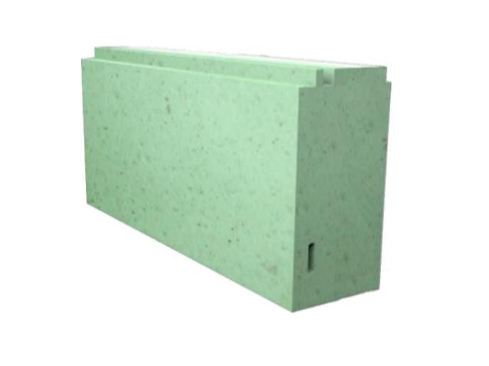 | Green MONO 50 | MO50 | MO50_025 | 50 | 25 | € - | € - | 0.000 | mb. |  |  |  |  |  |  |  |  |  |  |  |  | € - | - zł
 |  |  | MO50_030 | 50 | 30 | € 10.08 | € 10.08 | 0.000 | mb. |  |  |  |  |  |  |  |  |  |  |  |  | € - | - zł
 |  |  | MO50_035 | 50 | 35 | € - | € - | 0.000 | mb. |  |  |  |  |  |  |  |  |  |  |  |  | € - | - zł
 |  |  | MO50_040 | 50 | 40 | € 12.62 | € 12.62 | 0.000 | mb. |  |  |  |  |  |  |  |  |  |  |  |  | € - | - zł
 |  |  | MO50_045 | 50 | 45 | € - | € - | 0.000 | mb. |  |  |  |  |  |  |  |  |  |  |  |  | € - | - zł
 |  |  | MO50_050 | 50 | 50 | € 15.13 | € 15.13 | 0.000 | mb. |  |  |  |  |  |  |  |  |  |  |  |  | € - | - zł
 |  |  | MO50_055 | 50 | 55 | € - | € - | 0.000 | mb. |  |  |  |  |  |  |  |  |  |  |  |  | € - | - zł
 |  |  | MO50_060 | 50 | 60 | € 17.67 | € 17.67 | 0.000 | mb. |  |  |  |  |  |  |  |  |  |  |  |  | € - | - zł
 |  |  | MO50_065 | 50 | 65 | € - | € - | 0.000 | mb. |  |  |  |  |  |  |  |  |  |  |  |  | € - | - zł
 |  |  | MO50_070 | 50 | 70 | € 20.20 | € 20.20 | 0.000 | mb. |  |  |  |  |  |  |  |  |  |  |  |  | € - | - zł
 |  |  | MO50_075 | 50 | 75 | € - | € - | 0.000 | mb. |  |  |  |  |  |  |  |  |  |  |  |  | € - | - zł
 |  |  | MO50_080 | 50 | 80 | € 22.72 | € 22.72 | 0.000 | mb. |  |  |  |  |  |  |  |  |  |  |  |  | € - | - zł
 |  |  | MO50_085 | 50 | 85 | € - | € - | 0.000 | mb. |  |  |  |  |  |  |  |  |  |  |  |  | € - | - zł
 |  |  | MO50_090 | 50 | 90 | € 25.25 | € 25.25 | 0.000 | mb. |  |  |  |  |  |  |  |  |  |  |  |  | € - | - zł
 |  |  | MO50_095 | 50 | 95 | € - | € - | 0.000 | mb. |  |  |  |  |  |  |  |  |  |  |  |  | € - | - zł
 |  |  | MO50_100 | 50 | 100 | € 27.79 | € 27.79 | 0.000 | mb. |  |  |  |  |  |  |  |  |  |  |  |  | € - | - zł
 |  |  | MO50_105 | 50 | 105 | € - | € - | 0.000 | mb. |  |  |  |  |  |  |  |  |  |  |  |  | € - | - zł
 |  |  | MO50_110 | 50 | 110 | € 30.32 | € 30.32 | 0.000 | mb. |  |  |  |  |  |  |  |  |  |  |  |  | € - | - zł
 |  |  | MO50_115 | 50 | 115 | € - | € - | 0.000 | mb. |  |  |  |  |  |  |  |  |  |  |  |  | € - | - zł
 |  |  | MO50_120 | 50 | 120 | € 32.84 | € 32.84 | 0.000 | mb. |  |  |  |  |  |  |  |  |  |  |  |  | € - | - zł
 |  |  | MO50_125 | 50 | 125 | € - | € - | 0.000 | mb. |  |  |  |  |  |  |  |  |  |  |  |  | € - | - zł
 |  |  | MO50_130 | 50 | 130 | € 35.35 | € 35.35 | 0.000 | mb. |  |  |  |  |  |  |  |  |  |  |  |  | € - | - zł
 |  |  | MO50_135 | 50 | 135 | € - | € - | 0.000 | mb. |  |  |  |  |  |  |  |  |  |  |  |  | € - | - zł
 |  |  | MO50_140 | 50 | 140 | € 37.89 | € 37.89 | 0.000 | mb. |  |  |  |  |  |  |  |  |  |  |  |  | € - | - zł
 |  |  | MO50_145 | 50 | 145 | € - | € - | 0.000 | mb. |  |  |  |  |  |  |  |  |  |  |  |  | € - | - zł
 |  |  | MO50_150 | 50 | 150 | € 40.42 | € 40.42 | 0.000 | mb. |  |  |  |  |  |  |  |  |  |  |  |  | € - | - zł
 |  |  | MO50_155 | 50 | 155 | € - | € - | 0.000 | mb. |  |  |  |  |  |  |  |  |  |  |  |  | € - | - zł
 |  |  | MO50_160 | 50 | 160 | € 42.96 | € 42.96 | 0.000 | mb. |  |  |  |  |  |  |  |  |  |  |  |  | € - | - zł
 |  |  | MO50_165 | 50 | 165 | € - | € - | 0.000 | mb. |  |  |  |  |  |  |  |  |  |  |  |  | € - | - zł
 |  |  | MO50_170 | 50 | 170 | € 45.47 | € 45.47 | 0.000 | mb. |  |  |  |  |  |  |  |  |  |  |  |  | € - | - zł
 |  |  | MO50_175 | 50 | 175 | € - | € - | 0.000 | mb. |  |  |  |  |  |  |  |  |  |  |  |  | € - | - zł
 |  |  | MO50_180 | 50 | 180 | € 48.01 | € 48.01 | 0.000 | mb. |  |  |  |  |  |  |  |  |  |  |  |  | € - | - zł
 |  |  | MO50_185 | 50 | 185 | € - | € - | 0.000 | mb. |  |  |  |  |  |  |  |  |  |  |  |  | € - | - zł
 |  |  | MO50_190 | 50 | 190 | € 50.52 | € 50.52 | 0.000 | mb. |  |  |  |  |  |  |  |  |  |  |  |  | € - | - zł
 |  |  | MO50_195 | 50 | 195 | € - | € - | 0.000 | mb. |  |  |  |  |  |  |  |  |  |  |  |  | € - | - zł
 |  |  | MO50_200 | 50 | 200 | € 53.06 | € 53.06 | 0.000 | mb. |  |  |  |  |  |  |  |  |  |  |  |  | € - | - zł
 |  |  | MO50_205 | 50 | 205 | € - | € - | 0.000 | mb. |  |  |  |  |  |  |  |  |  |  |  |  | € - | - zł
 |  |  | MO50_210 | 50 | 210 | € 55.59 | € 55.59 | 0.000 | mb. |  |  |  |  |  |  |  |  |  |  |  |  | € - | - zł
 |  |  | MO50_215 | 50 | 215 | € - | € - | 0.000 | mb. |  |  |  |  |  |  |  |  |  |  |  |  | € - | - zł
 |  |  | MO50_220 | 50 | 220 | € 58.13 | € 58.13 | 0.000 | mb. |  |  |  |  |  |  |  |  |  |  |  |  | € - | - zł
 |  |  | MO50_225 | 50 | 225 | € - | € - | 0.000 | mb. |  |  |  |  |  |  |  |  |  |  |  |  | € - | - zł
 |  |  | MO50_230 | 50 | 230 | € 60.64 | € 60.64 | 0.000 | mb. |  |  |  |  |  |  |  |  |  |  |  |  | € - | - zł
 |  |  | MO50_235 | 50 | 235 | € - | € - | 0.000 | mb. |  |  |  |  |  |  |  |  |  |  |  |  | € - | - zł
 |  |  | MO50_240 | 50 | 240 | € 63.16 | € 63.16 | 0.000 | mb. |  |  |  |  |  |  |  |  |  |  |  |  | € - | - zł
 |  |  | MO50_245 | 50 | 245 | € - | € - | 0.000 | mb. |  |  |  |  |  |  |  |  |  |  |  |  | € - | - zł
 |  |  | MO50_250 | 50 | 250 | € 65.69 | € 65.69 | 0.000 | mb. |  |  |  |  |  |  |  |  |  |  |  |  | € - | - zł
 |  |  | MO50_255 | 50 | 255 | € - | € - | 0.000 | mb. |  |  |  |  |  |  |  |  |  |  |  |  | € - | - zł
 |  |  | MO50_260 | 50 | 260 | € 68.23 | € 68.23 | 0.000 | mb. |  |  |  |  |  |  |  |  |  |  |  |  | € - | - zł
 |  |  | MO50_265 | 50 | 265 | € - | € - | 0.000 | mb. |  |  |  |  |  |  |  |  |  |  |  |  | € - | - zł
 |  |  | MO50_270 | 50 | 270 | € 70.76 | € 70.76 | 0.000 | mb. |  |  |  |  |  |  |  |  |  |  |  |  | € - | - zł
 |  |  | MO50_275 | 50 | 275 | € - | € - | 0.000 | mb. |  |  |  |  |  |  |  |  |  |  |  |  | € - | - zł
 |  |  | MO50_280 | 50 | 280 | € 73.28 | € 73.28 | 0.000 | mb. |  |  |  |  |  |  |  |  |  |  |  |  | € - | - zł
 |  |  | MO50_285 | 50 | 285 | € - | € - | 0.000 | mb. |  |  |  |  |  |  |  |  |  |  |  |  | € - | - zł
 |  |  | MO50_290 | 50 | 290 | € 75.79 | € 75.79 | 0.000 | mb. |  |  |  |  |  |  |  |  |  |  |  |  | € - | - zł
 |  |  | MO50_295 | 50 | 295 | € - | € - | 0.000 | mb. |  |  |  |  |  |  |  |  |  |  |  |  | € - | - zł
 |  |  | MO50_300 | 50 | 300 | € 78.33 | € 78.33 | 0.000 | mb. |  |  |  |  |  |  |  |  |  |  |  |  | € - | - zł

 | Green MONO 60 | MO60 | MO60_025 | 60 | 25 | € 10.61 | € 10.61 | 0.000 | mb. |  |  |  |  |  |  |  |  |  |  |  |  | € - | - zł
 |  |  | MO60_030 | 60 | 30 | € 12.13 | € 12.13 | 0.000 | mb. |  |  |  |  |  |  |  |  |  |  |  |  | € - | - zł
 |  |  | MO60_035 | 60 | 35 | € 13.64 | € 13.64 | 0.000 | mb. |  |  |  |  |  |  |  |  |  |  |  |  | € - | - zł
 |  |  | MO60_040 | 60 | 40 | € 15.16 | € 15.16 | 0.000 | mb. |  |  |  |  |  |  |  |  |  |  |  |  | € - | - zł
 |  |  | MO60_045 | 60 | 45 | € 16.66 | € 16.66 | 0.000 | mb. |  |  |  |  |  |  |  |  |  |  |  |  | € - | - zł
 |  |  | MO60_050 | 60 | 50 | € 18.18 | € 18.18 | 0.000 | mb. |  |  |  |  |  |  |  |  |  |  |  |  | € - | - zł
 |  |  | MO60_055 | 60 | 55 | € 19.70 | € 19.70 | 0.000 | mb. |  |  |  |  |  |  |  |  |  |  |  |  | € - | - zł
 |  |  | MO60_060 | 60 | 60 | € 21.22 | € 21.22 | 0.000 | mb. |  |  |  |  |  |  |  |  |  |  |  |  | € - | - zł
 |  |  | MO60_065 | 60 | 65 | € 22.73 | € 22.73 | 0.000 | mb. |  |  |  |  |  |  |  |  |  |  |  |  | € - | - zł
 |  |  | MO60_070 | 60 | 70 | € 24.25 | € 24.25 | 0.000 | mb. |  |  |  |  |  |  |  |  |  |  |  |  | € - | - zł
 |  |  | MO60_075 | 60 | 75 | € 25.75 | € 25.75 | 0.000 | mb. |  |  |  |  |  |  |  |  |  |  |  |  | € - | - zł
 |  |  | MO60_080 | 60 | 80 | € 27.27 | € 27.27 | 0.000 | mb. |  |  |  |  |  |  |  |  |  |  |  |  | € - | - zł
 |  |  | MO60_085 | 60 | 85 | € 28.79 | € 28.79 | 0.000 | mb. |  |  |  |  |  |  |  |  |  |  |  |  | € - | - zł
 |  |  | MO60_090 | 60 | 90 | € 30.31 | € 30.31 | 0.000 | mb. |  |  |  |  |  |  |  |  |  |  |  |  | € - | - zł
 |  |  | MO60_095 | 60 | 95 | € 31.82 | € 31.82 | 0.000 | mb. |  |  |  |  |  |  |  |  |  |  |  |  | € - | - zł
 |  |  | MO60_100 | 60 | 100 | € 33.34 | € 33.34 | 0.000 | mb. |  |  |  |  |  |  |  |  |  |  |  |  | € - | - zł
 |  |  | MO60_105 | 60 | 105 | € 34.86 | € 34.86 | 0.000 | mb. |  |  |  |  |  |  |  |  |  |  |  |  | € - | - zł
 |  |  | MO60_110 | 60 | 110 | € 36.36 | € 36.36 | 0.000 | mb. |  |  |  |  |  |  |  |  |  |  |  |  | € - | - zł
 |  |  | MO60_115 | 60 | 115 | € 37.88 | € 37.88 | 0.000 | mb. |  |  |  |  |  |  |  |  |  |  |  |  | € - | - zł
 |  |  | MO60_120 | 60 | 120 | € 39.40 | € 39.40 | 0.000 | mb. |  |  |  |  |  |  |  |  |  |  |  |  | € - | - zł
 |  |  | MO60_125 | 60 | 125 | € 40.91 | € 40.91 | 0.000 | mb. |  |  |  |  |  |  |  |  |  |  |  |  | € - | - zł
 |  |  | MO60_130 | 60 | 130 | € 42.43 | € 42.43 | 0.000 | mb. |  |  |  |  |  |  |  |  |  |  |  |  | € - | - zł
 |  |  | MO60_135 | 60 | 135 | € 43.95 | € 43.95 | 0.000 | mb. |  |  |  |  |  |  |  |  |  |  |  |  | € - | - zł
 |  |  | MO60_140 | 60 | 140 | € 45.47 | € 45.47 | 0.000 | mb. |  |  |  |  |  |  |  |  |  |  |  |  | € - | - zł
 |  |  | MO60_145 | 60 | 145 | € 46.97 | € 46.97 | 0.000 | mb. |  |  |  |  |  |  |  |  |  |  |  |  | € - | - zł
 |  |  | MO60_150 | 60 | 150 | € 48.49 | € 48.49 | 0.000 | mb. |  |  |  |  |  |  |  |  |  |  |  |  | € - | - zł
 |  |  | MO60_155 | 60 | 155 | € 50.01 | € 50.01 | 0.000 | mb. |  |  |  |  |  |  |  |  |  |  |  |  | € - | - zł
 |  |  | MO60_160 | 60 | 160 | € 51.52 | € 51.52 | 0.000 | mb. |  |  |  |  |  |  |  |  |  |  |  |  | € - | - zł
 |  |  | MO60_165 | 60 | 165 | € 53.04 | € 53.04 | 0.000 | mb. |  |  |  |  |  |  |  |  |  |  |  |  | € - | - zł
 |  |  | MO60_170 | 60 | 170 | € 54.56 | € 54.56 | 0.000 | mb. |  |  |  |  |  |  |  |  |  |  |  |  | € - | - zł
 |  |  | MO60_175 | 60 | 175 | € 56.06 | € 56.06 | 0.000 | mb. |  |  |  |  |  |  |  |  |  |  |  |  | € - | - zł
 |  |  | MO60_180 | 60 | 180 | € 57.58 | € 57.58 | 0.000 | mb. |  |  |  |  |  |  |  |  |  |  |  |  | € - | - zł
 |  |  | MO60_185 | 60 | 185 | € 59.10 | € 59.10 | 0.000 | mb. |  |  |  |  |  |  |  |  |  |  |  |  | € - | - zł
 |  |  | MO60_190 | 60 | 190 | € 60.61 | € 60.61 | 0.000 | mb. |  |  |  |  |  |  |  |  |  |  |  |  | € - | - zł
 |  |  | MO60_195 | 60 | 195 | € 62.13 | € 62.13 | 0.000 | mb. |  |  |  |  |  |  |  |  |  |  |  |  | € - | - zł
 |  |  | MO60_200 | 60 | 200 | € 63.65 | € 63.65 | 0.000 | mb. |  |  |  |  |  |  |  |  |  |  |  |  | € - | - zł
 |  |  | MO60_205 | 60 | 205 | € 65.17 | € 65.17 | 0.000 | mb. |  |  |  |  |  |  |  |  |  |  |  |  | € - | - zł
 |  |  | MO60_210 | 60 | 210 | € 66.67 | € 66.67 | 0.000 | mb. |  |  |  |  |  |  |  |  |  |  |  |  | € - | - zł
 |  |  | MO60_215 | 60 | 215 | € 68.19 | € 68.19 | 0.000 | mb. |  |  |  |  |  |  |  |  |  |  |  |  | € - | - zł
 |  |  | MO60_220 | 60 | 220 | € 69.70 | € 69.70 | 0.000 | mb. |  |  |  |  |  |  |  |  |  |  |  |  | € - | - zł
 |  |  | MO60_225 | 60 | 225 | € 71.22 | € 71.22 | 0.000 | mb. |  |  |  |  |  |  |  |  |  |  |  |  | € - | - zł
 |  |  | MO60_230 | 60 | 230 | € 72.74 | € 72.74 | 0.000 | mb. |  |  |  |  |  |  |  |  |  |  |  |  | € - | - zł
 |  |  | MO60_235 | 60 | 235 | € 74.26 | € 74.26 | 0.000 | mb. |  |  |  |  |  |  |  |  |  |  |  |  | € - | - zł
 |  |  | MO60_240 | 60 | 240 | € 75.77 | € 75.77 | 0.000 | mb. |  |  |  |  |  |  |  |  |  |  |  |  | € - | - zł
 |  |  | MO60_245 | 60 | 245 | € 77.28 | € 77.28 | 0.000 | mb. |  |  |  |  |  |  |  |  |  |  |  |  | € - | - zł
 |  |  | MO60_250 | 60 | 250 | € 78.80 | € 78.80 | 0.000 | mb. |  |  |  |  |  |  |  |  |  |  |  |  | € - | - zł
 |  |  | MO60_255 | 60 | 255 | € 80.31 | € 80.31 | 0.000 | mb. |  |  |  |  |  |  |  |  |  |  |  |  | € - | - zł
 |  |  | MO60_260 | 60 | 260 | € 81.83 | € 81.83 | 0.000 | mb. |  |  |  |  |  |  |  |  |  |  |  |  | € - | - zł
 |  |  | MO60_265 | 60 | 265 | € 83.35 | € 83.35 | 0.000 | mb. |  |  |  |  |  |  |  |  |  |  |  |  | € - | - zł
 |  |  | MO60_270 | 60 | 270 | € 84.86 | € 84.86 | 0.000 | mb. |  |  |  |  |  |  |  |  |  |  |  |  | € - | - zł
 |  |  | MO60_275 | 60 | 275 | € 86.37 | € 86.37 | 0.000 | mb. |  |  |  |  |  |  |  |  |  |  |  |  | € - | - zł
 |  |  | MO60_280 | 60 | 280 | € 87.89 | € 87.89 | 0.000 | mb. |  |  |  |  |  |  |  |  |  |  |  |  | € - | - zł
 |  |  | MO60_285 | 60 | 285 | € 89.40 | € 89.40 | 0.000 | mb. |  |  |  |  |  |  |  |  |  |  |  |  | € - | - zł
 |  |  | MO60_290 | 60 | 290 | € 90.92 | € 90.92 | 0.000 | mb. |  |  |  |  |  |  |  |  |  |  |  |  | € - | - zł
 |  |  | MO60_295 | 60 | 295 | € 92.44 | € 92.44 | 0.000 | mb. |  |  |  |  |  |  |  |  |  |  |  |  | € - | - zł
 |  |  | MO60_300 | 60 | 300 | € 93.96 | € 93.96 | 0.000 | mb. |  |  |  |  |  |  |  |  |  |  |  |  | € - | - zł

LB
Profile okienno-drzwiowe MTF |  |  |  |  |  | LB | 1,2 mb. | 1.2 | !!!!! Uzupełniamy pomarańczowe pole !!!!! 1 szt. = 1,2 mb.
Wszystkie podane ceny są cenami netto |  |  |  |  |  |  | RABAT |  | Ilość | JM | Ilość [mb] | RAZEM
Produkt |  | TYP | Symbol | Szerokość [mm] | Wysokość [mm] | Cena [mb] | 0% |  | 0 | szt. | 0.0 | - zł

 | Listwa MTF BLACK | LB60 | LB60_030 | 60 | 30 | 34.54 zł | 34.54 zł |  |  | szt. | 0.0 | - zł
 |  |  | LB60_040 | 60 | 40 | 43.20 zł | 43.20 zł |  |  | szt. | 0.0 | - zł
 |  |  | LB60_050 | 60 | 50 | 51.77 zł | 51.77 zł |  |  | szt. | 0.0 | - zł
 |  |  | LB60_060 | 60 | 60 | 60.43 zł | 60.43 zł |  |  | szt. | 0.0 | - zł
 |  |  | LB60_070 | 60 | 70 | 69.09 zł | 69.09 zł |  |  | szt. | 0.0 | - zł
 |  |  | LB60_080 | 60 | 80 | 77.66 zł | 77.66 zł |  |  | szt. | 0.0 | - zł
 |  |  | LB60_090 | 60 | 90 | 86.30 zł | 86.30 zł |  |  | szt. | 0.0 | - zł
 |  |  | LB60_100 | 60 | 100 | 94.96 zł | 94.96 zł |  |  | szt. | 0.0 | - zł
 |  |  | LB60_110 | 60 | 110 | 103.53 zł | 103.53 zł |  |  | szt. | 0.0 | - zł
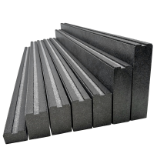
 |  |  | LB60_120 | 60 | 120 | 112.19 zł | 112.19 zł |  |  | szt. | 0.0 | - zł
 |  |  | LB60_130 | 60 | 130 | 120.86 zł | 120.86 zł |  |  | szt. | 0.0 | - zł
 |  |  | LB60_140 | 60 | 140 | 129.52 zł | 129.52 zł |  |  | szt. | 0.0 | - zł
 |  |  | LB60_150 | 60 | 150 | 138.07 zł | 138.07 zł |  |  | szt. | 0.0 | - zł
 |  |  | LB60_160 | 60 | 160 | 146.73 zł | 146.73 zł |  |  | szt. | 0.0 | - zł
 |  |  | LB60_170 | 60 | 170 | 155.39 zł | 155.39 zł |  |  | szt. | 0.0 | - zł
 |  |  | LB60_180 | 60 | 180 | 163.96 zł | 163.96 zł |  |  | szt. | 0.0 | - zł
 |  |  | LB60_190 | 60 | 190 | 172.62 zł | 172.62 zł |  |  | szt. | 0.0 | - zł
 |  |  | LB60_200 | 60 | 200 | 181.28 zł | 181.28 zł |  |  | szt. | 0.0 | - zł
 |  |  | LB60_210 | 60 | 210 | 189.84 zł | 189.84 zł |  |  | szt. | 0.0 | - zł
 |  |  | LB60_220 | 60 | 220 | 198.50 zł | 198.50 zł |  |  | szt. | 0.0 | - zł
 |  |  | LB60_230 | 60 | 230 | 207.16 zł | 207.16 zł |  |  | szt. | 0.0 | - zł
 |  |  | LB60_240 | 60 | 240 | 215.82 zł | 215.82 zł |  |  | szt. | 0.0 | - zł
 |  |  | LB60_250 | 60 | 250 | 224.39 zł | 224.39 zł |  |  | szt. | 0.0 | - zł
 |  |  | LB60_260 | 60 | 260 | 233.05 zł | 233.05 zł |  |  | szt. | 0.0 | - zł
 |  |  | LB60_270 | 60 | 270 | 241.69 zł | 241.69 zł |  |  | szt. | 0.0 | - zł
 |  |  | LB60_280 | 60 | 280 | 250.26 zł | 250.26 zł |  |  | szt. | 0.0 | - zł
 |  |  | LB60_290 | 60 | 290 | 258.92 zł | 258.92 zł |  |  | szt. | 0.0 | - zł
 |  |  | LB60_300 | 60 | 300 | 267.59 zł | 267.59 zł |  |  | szt. | 0.0 | - zł

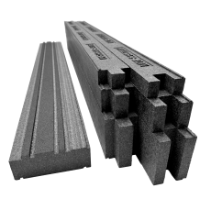 | STARTER HS | STARTER HS | STARTER MTF HS_150 | 150 | 55 | 164.16 zł | 164.16 zł |  |  | szt. | 0.0 | - zł
 |  |  | STARTER MTF HS_170 | 170 | 55 | 186.30 zł | 186.30 zł |  |  | szt. | 0.0 | - zł

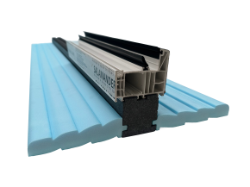 | Parapet dwustronny z trzpieniem MTF | DV02MTF | DV02MTF_60 |  | 60 | 68.40 zł | 68.40 zł |  |  | szt. | 0.0 | - zł

MTF
Belka MTF |  |  |  |  |  | MTF | szt. | !!!!! Uzupełniamy pomarańczowe pole !!!!! 1 szt. = 1,2 mb. (robocza 1,15 mb.) |  |  |  |  | KURS € | 4.30 zł
Wszystkie podane ceny są cenami netto |  |  |  |  |  |  | 1.2 | RABAT | Ilość | JM | Ilość [mb] | Ilość robocza [mb] | Wartość RAZEM ( szt. )
Produkt |  | TYP | Symbol | Szerokość [mm] | Wysokość [mm] | Cena [szt.] | 1.15 | 0% | 0 | szt. | 0.00 | 0.00 | € - | - zł

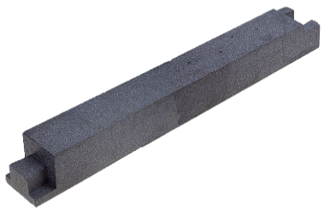 | Belka montażowa MTF | MTF | MTF85_080 | 85 | 80 | € 12.66 |  | € 12.66 |  | szt. | 0.00 | 0.00 | € - | - zł
 |  |  | MTF85_100 | 85 | 100 | € 15.85 |  | € 15.85 |  | szt. | 0.00 | 0.00 | € - | - zł
 |  |  | MTF85_120 | 85 | 120 | € 19.03 |  | € 19.03 |  | szt. | 0.00 | 0.00 | € - | - zł

 | Uniwersalny profil podokienny MTF | MTF-P | MTF-P67_030 | 67 | 30 | € 4.25 |  | € 4.25 |  | szt. | 0.00 | 0.00 | € - | - zł
 |  |  | MTF-P67_050 | 67 | 50 | € 7.15 |  | € 7.15 |  | szt. | 0.00 | 0.00 | € - | - zł
 |  |  | MTF-P67_100 | 67 | 100 | € 14.39 |  | € 14.39 |  | szt. | 0.00 | 0.00 | € - | - zł

T
Taśmy do montażu warstwowego |  |  |  |  |  |  | T | rolka 25mb | !!!!! Uzupełniamy pomarańczowe pole !!!!!
Wszystkie podane ceny są cenami netto. |  |  |  |  |  |  |  | 25 | Rabat |  | Ilość [rolka] | JM | Ilość [mb] | RAZEM
Produkt |  | Typ | Symbol | Szerokość [mm] | Długość [mb] | Cena [mb] | Cena [rolka] | rolka 10mb | 0% |  | 0 | rolka | 0 | - zł

 | Folie zewnętrzne WTO | WTO | WTO_070 | 70 | 25 | 2.64 zł | 65.94 zł |  | 2.64 zł | 65.94 zł |  | rolka | 0 | - zł
 |  |  | WTO_100 | 100 | 25 | 2.86 zł | 71.46 zł |  | 2.86 zł | 71.46 zł |  | rolka | 0 | - zł
 |  |  | WTO_150 | 150 | 25 | 3.41 zł | 85.27 zł |  | 3.41 zł | 85.27 zł |  | rolka | 0 | - zł
 |  |  | WTO_200 | 200 | 25 | 4.42 zł | 110.42 zł |  | 4.42 zł | 110.42 zł |  | rolka | 0 | - zł
 |  |  | WTO_250 | 250 | 25 | 4.97 zł | 124.22 zł |  | 4.97 zł | 124.22 zł |  | rolka | 0 | - zł

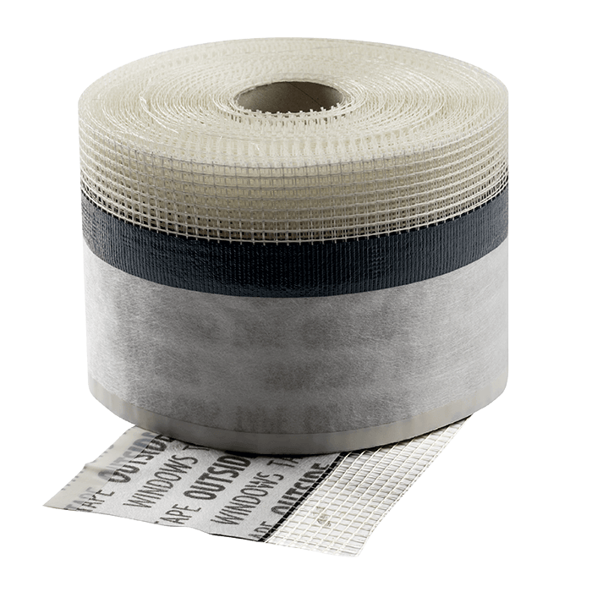 | Folie zewnętrzne WTO SIATKA | WTO SIATKA | WTO SIATKA_070 | 70+50 | 25 | 2.86 zł | 71.46 zł |  | 2.86 zł | 71.46 zł |  | rolka | 0 | - zł
 |  |  | WTO SIATKA_100 | 100+50 | 25 | 3.23 zł | 80.67 zł |  | 3.23 zł | 80.67 zł |  | rolka | 0 | - zł

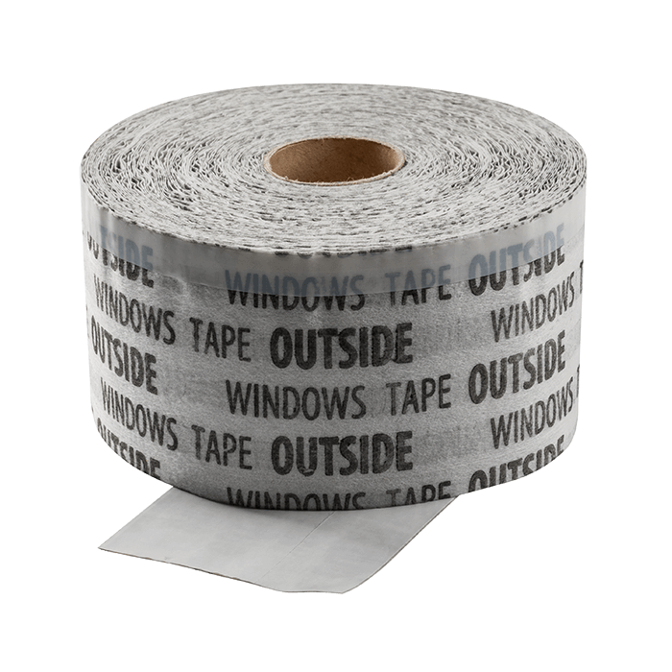 | Folie zewnętrzne WTO TOTAL | WTO TOTAL | WTO TOTAL_070 | 70 | 25 | 3.46 zł | 86.49 zł |  | 3.46 zł | 86.49 zł |  | rolka | 0 | - zł
 |  |  | WTO TOTAL_085 | 85 | 25 | 4.06 zł | 101.53 zł |  | 4.06 zł | 101.53 zł |  | rolka | 0 | - zł
 |  |  | WTO TOTAL_100 | 100 | 25 | 4.66 zł | 116.55 zł |  | 4.66 zł | 116.55 zł |  | rolka | 0 | - zł
 |  |  | WTO TOTAL_150 | 150 | 25 | 6.63 zł | 165.63 zł |  | 6.63 zł | 165.63 zł |  | rolka | 0 | - zł
 |  |  | WTO TOTAL_200 | 200 | 25 | 9.55 zł | 238.76 zł |  | 9.55 zł | 238.76 zł |  | rolka | 0 | - zł
 |  |  | WTO TOTAL_250 | 250 | 25 | 10.34 zł | 258.59 zł |  | 10.34 zł | 258.59 zł |  | rolka | 0 | - zł
 |  |  | WTO TOTAL_300 | 300 | 25 | 11.15 zł | 278.84 zł |  | 11.15 zł | 278.84 zł |  | rolka | 0 | - zł

 | Folie zewnętrzne WTO MINI | WTO MINI | WTO MINI_070 | 70 | 25 | 1.69 zł | 42.33 zł |  | 1.69 zł | 42.33 zł |  | rolka | 0 | - zł
 |  |  | WTO MINI_100 | 100 | 25 | 2.02 zł | 50.61 zł |  | 2.02 zł | 50.61 zł |  | rolka | 0 | - zł
 |  |  | WTO MINI_150 | 150 | 25 | 2.56 zł | 64.10 zł |  | 2.56 zł | 64.10 zł |  | rolka | 0 | - zł
 |  |  | WTO MINI_200 | 200 | 25 | 3.24 zł | 80.97 zł |  | 3.24 zł | 80.97 zł |  | rolka | 0 | - zł
 |  |  | WTO MINI_250 | 250 | 25 | 3.77 zł | 94.16 zł |  | 3.77 zł | 94.16 zł |  | rolka | 0 | - zł

 | Folie zewnętrzne WTO UV+ | WTO UV+ | WTO UV+_070 | 70 | 25 | 2.83 zł | 70.85 zł |  | 2.83 zł | 70.85 zł |  | rolka | 0 | - zł
 |  |  | WTO UV+_100 | 100 | 25 | 3.07 zł | 76.68 zł |  | 3.07 zł | 76.68 zł |  | rolka | 0 | - zł
 |  |  | WTO UV+_150 | 150 | 25 | 3.67 zł | 91.71 zł |  | 3.67 zł | 91.71 zł |  | rolka | 0 | - zł
 |  |  | WTO UV+_200 | 200 | 25 | 4.76 zł | 119.01 zł |  | 4.76 zł | 119.01 zł |  | rolka | 0 | - zł
 |  |  | WTO UV+_250 | 250 | 25 | 6.06 zł | 151.52 zł |  | 6.06 zł | 151.52 zł |  | rolka | 0 | - zł

 | Folie zewnętrzne WTO MINI UV+ | WTO MINI UV+ | WTO MINI UV+_070 | 70 | 25 | 1.82 zł | 45.39 zł |  | 1.82 zł | 45.39 zł |  | rolka | 0 | - zł
 |  |  | WTO MINI UV+_100 | 100 | 25 | 2.17 zł | 54.29 zł |  | 2.17 zł | 54.29 zł |  | rolka | 0 | - zł
 |  |  | WTO MINI UV+_150 | 150 | 25 | 2.76 zł | 69.01 zł |  | 2.76 zł | 69.01 zł |  | rolka | 0 | - zł
 |  |  | WTO MINI UV+_200 | 200 | 25 | 3.50 zł | 87.41 zł |  | 3.50 zł | 87.41 zł |  | rolka | 0 | - zł
 |  |  | WTO MINI UV+_250 | 250 | 25 | 4.06 zł | 101.52 zł |  | 4.06 zł | 101.52 zł |  | rolka | 0 | - zł

 | Folie zewnętrzne WTO TOTAL UV+ | WTO TOTAL UV+ | WTO TOTAL UV+_070 | 70 | 25 | 3.72 zł | 92.93 zł |  | 3.72 zł | 92.93 zł |  | rolka | 0 | - zł
 |  |  | WTO TOTAL UV+_085 | 85 | 25 | 4.36 zł | 109.04 zł |  | 4.36 zł | 109.04 zł |  | rolka | 0 | - zł
 |  |  | WTO TOTAL UV+_100 | 100 | 25 | 5.01 zł | 125.14 zł |  | 5.01 zł | 125.14 zł |  | rolka | 0 | - zł
 |  |  | WTO TOTAL UV+_150 | 150 | 25 | 7.16 zł | 179.12 zł |  | 7.16 zł | 179.12 zł |  | rolka | 0 | - zł
 |  |  | WTO TOTAL UV+_200 | 200 | 25 | 10.31 zł | 257.86 zł |  | 10.31 zł | 257.86 zł |  | rolka | 0 | - zł
 |  |  | WTO TOTAL UV+_250 | 250 | 25 | 11.17 zł | 279.27 zł |  | 11.17 zł | 279.27 zł |  | rolka | 0 | - zł

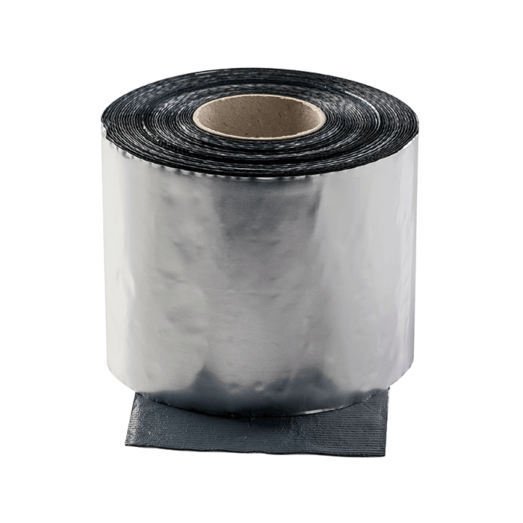 | ALUBUTYL | ALUBUTYL STANDARD 0,6mm | ALUBUTYL S_040 | 40 | 10 | 1.64 zł | 16.38 zł |  | 1.64 zł | 16.38 zł |  | rolka | 0 | - zł
 |  |  | ALUBUTYL S_045 | 45 | 10 | 1.80 zł | 18.00 zł |  | 1.80 zł | 18.00 zł |  | rolka | 0 | - zł
 |  |  | ALUBUTYL S_050 | 50 | 10 | 2.01 zł | 20.13 zł |  | 2.01 zł | 20.13 zł |  | rolka | 0 | - zł
 |  |  | ALUBUTYL S_070 | 70 | 10 | 2.80 zł | 28.01 zł |  | 2.80 zł | 28.01 zł |  | rolka | 0 | - zł
 |  |  | ALUBUTYL S_100 | 100 | 10 | 4.09 zł | 40.88 zł |  | 4.09 zł | 40.88 zł |  | rolka | 0 | - zł
 |  |  | ALUBUTYL S_150 | 150 | 10 | 6.14 zł | 61.39 zł |  | 6.14 zł | 61.39 zł |  | rolka | 0 | - zł
 |  |  | ALUBUTYL S_200 | 200 | 10 | 8.18 zł | 81.77 zł |  | 8.18 zł | 81.77 zł |  | rolka | 0 | - zł
 |  |  | ALUBUTYL S_250 | 250 | 10 | 10.23 zł | 102.27 zł |  | 10.23 zł | 102.27 zł |  | rolka | 0 | - zł
 |  |  | ALUBUTYL S_300 | 300 | 10 | 12.26 zł | 122.65 zł |  | 12.26 zł | 122.65 zł |  | rolka | 0 | - zł
 |  | ALUBUTYL PREMIUM 0,8mm | ALUBUTYL P_040 | 40 | 10 | 2.21 zł | 22.13 zł |  | 2.21 zł | 22.13 zł |  | rolka | 0 | - zł
 |  |  | ALUBUTYL P_045 | 45 | 10 | 2.48 zł | 24.75 zł |  | 2.48 zł | 24.75 zł |  | rolka | 0 | - zł
 |  |  | ALUBUTYL P_050 | 50 | 10 | 2.74 zł | 27.38 zł |  | 2.74 zł | 27.38 zł |  | rolka | 0 | - zł
 |  |  | ALUBUTYL P_070 | 70 | 10 | 3.99 zł | 39.88 zł |  | 3.99 zł | 39.88 zł |  | rolka | 0 | - zł
 |  |  | ALUBUTYL P_100 | 100 | 10 | 5.54 zł | 55.39 zł |  | 5.54 zł | 55.39 zł |  | rolka | 0 | - zł
 |  |  | ALUBUTYL P_150 | 150 | 10 | 8.31 zł | 83.14 zł |  | 8.31 zł | 83.14 zł |  | rolka | 0 | - zł
 |  |  | ALUBUTYL P_200 | 200 | 10 | 11.06 zł | 110.65 zł |  | 11.06 zł | 110.65 zł |  | rolka | 0 | - zł
 |  |  | ALUBUTYL P_250 | 250 | 10 | 13.84 zł | 138.40 zł |  | 13.84 zł | 138.40 zł |  | rolka | 0 | - zł

 | Folie wewnętrzne WTI | WTI | WTI_070 | 70 | 25 | 2.64 zł | 65.94 zł |  | 2.64 zł | 65.94 zł |  | rolka | 0 | - zł
 |  |  | WTI_100 | 100 | 25 | 2.86 zł | 71.46 zł |  | 2.86 zł | 71.46 zł |  | rolka | 0 | - zł
 |  |  | WTI_150 | 150 | 25 | 3.41 zł | 85.27 zł |  | 3.41 zł | 85.27 zł |  | rolka | 0 | - zł
...
Wszystkie podane ceny są cenami netto.
Produkt |  | Typ | Symbol | Szerokość [mm] | Długość [mb] | Cena [mb]
 |  |  | WTI ALU TOTAL_150 | 150 | 25 | 7.16 zł
 |  |  | WTI ALU TOTAL_200 | 200 | 25 | 10.31 zł
 |  |  | WTI ALU TOTAL_250 | 250 | 25 | 11.17 zł

 | Folie wewnętrzne WTI ALU MINI | WTI ALU MINI | WTI ALU MINI_070 | 70 | 25 | 1.82 zł
 |  |  | WTI ALU MINI_100 | 100 | 25 | 2.17 zł
 |  |  | WTI ALU MINI_150 | 150 | 25 | 2.76 zł
 |  |  | WTI ALU MINI_200 | 200 | 25 | 3.50 zł
 |  |  | WTI ALU MINI_250 | 250 | 25 | 4.06 zł

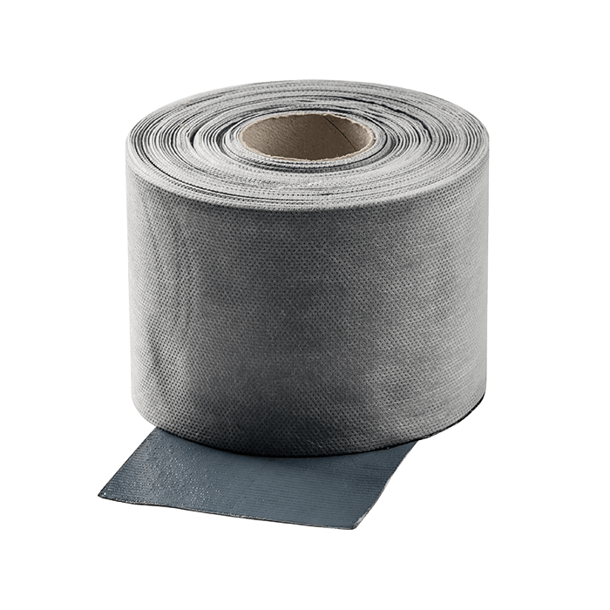 | Folie wewnętrzne WTI HYDROTECH | WTI HYDROTECH | WTI HYDROTECH_070 | 70 | 10 | 3.26 zł
 |  |  | WTI HYDROTECH_100 | 100 | 10 | 4.65 zł
 |  |  | WTI HYDROTECH_150 | 150 | 10 | 6.94 zł

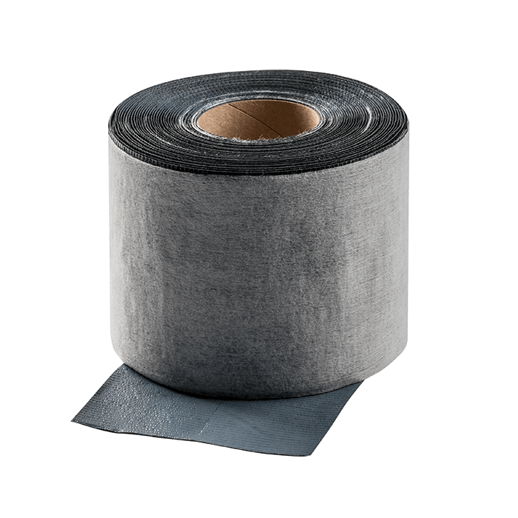 | Folie wewnętrzne WTI HYDROTECH FLEX | WTI HYDROTECH FLEX | WTI HYD.FLEX_070 | 70 | 10 | 3.26 zł
 |  |  | WTI HYD.FLEX_100 | 100 | 10 | 4.65 zł
 |  |  | WTI HYD.FLEX_150 | 150 | 10 | 6.94 zł

 | Folie wewnętrzne WTI HYDROTECH PLUS | WTI HYDROTECH PLUS | WTI HYD.PLUS_070 | 70 | 10 | 3.85 zł
 |  |  | WTI HYD.PLUS_100 | 100 | 10 | 5.24 zł
 |  |  | WTI HYD.PLUS_150 | 150 | 10 | 7.53 zł

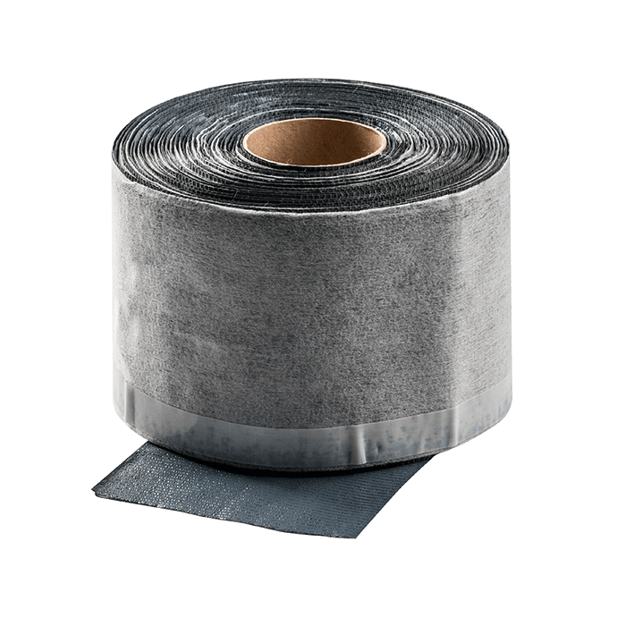 | Folie wewnętrzne WTI HYDROTECH FLEX PLUS | WTI HYDROTECH FLEX PLUS | WTI HYD.FL.PLUS_070 | 70 | 10 | 4.05 zł
 |  |  | WTI HYD.FL.PLUS_100 | 100 | 10 | 5.51 zł
 |  |  | WTI HYD.FL.PLUS_150 | 150 | 10 | 7.91 zł

TR
Taśma rozprężna
Wszystkie podane ceny są cenami netto.
Produkt |  | Typ | Symbol | Szerokość rolki [mm] | Wysokość [mm] | Szczelina [mm] | Długość rolki [mb]

 | Taśma rozprężna 80 kg/m3 300 kPa | TR | TR10_10 | 10 | 10 | 3-5 | 12.5
 |  |  | TR15_10 | 15 | 10 | 3-5 | 12.5
 |  |  | TR20_10 | 20 | 10 | 3-5 | 12.5
 |  |  | TR10_15 | 10 | 15 | 5-7 | 10
 |  |  | TR15_15 | 15 | 15 | 5-7 | 10
 |  |  | TR20_15 | 20 | 15 | 5-7 | 10
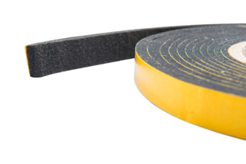
 |  |  | TR10_20 | 10 | 20 | 7-10 | 8
 |  |  | TR15_20 | 15 | 20 | 7-10 | 8
 |  |  | TR20_20 | 20 | 20 | 7-10 | 8
 |  |  | TR10_30 | 10 | 30 | 10-15 | 5.6
 |  |  | TR15_30 | 15 | 30 | 10-15 | 5.6
 |  |  | TR20_30 | 20 | 30 | 10-15 | 5.6
 |  |  | TR15_40 | 15 | 40 | 12-20 | 4.3
 |  |  | TR20_40 | 20 | 40 | 12-20 | 4.3
 |  |  | TR25_40 | 25 | 40 | 12-20 | 4.3
 |  |  | TR15_50 | 15 | 50 | 16-25 | 3.3
 |  |  | TR20_50 | 20 | 50 | 16-25 | 3.3
 |  |  | TR25_50 | 25 | 50 | 16-25 | 3.3
 |  |  | TR20_60 | 20 | 60 | 20-30 | 3
 |  |  | TR25_60 | 25 | 60 | 20-30 | 3

G
...
Wszystkie podane ceny są cenami netto
Produkt |  | Typ | Symbol | Szerokość [mm] | Długość [mb] | Cena [mb]
 | EPDM zewnętrzny 0,75mm | EPDMz 0,75 | EPDMz75_050 | 50 | 25 | € 0.27
 |  |  | EPDMz75_100 | 100 | 25 | € 0.55
 |  |  | EPDMz75_150 | 150 | 25 | € 0.83
 |  |  | EPDMz75_200 | 200 | 25 | € 1.09
 |  |  | EPDMz75_250 | 250 | 25 | € 1.37
 |  |  | EPDMz75_300 | 300 | 25 | € 1.64
 |  |  | EPDMz75_350 | 350 | 25 | € 1.91
 |  |  | EPDMz75_500 | 500 | 25 | € 2.73
 |  |  | EPDMz75_1000 | 1000 | 25 | € 5.46

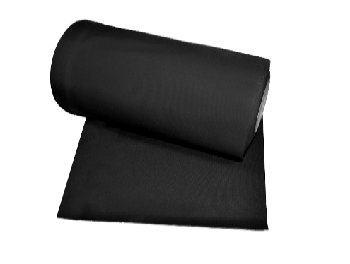 | EPDM wewnętrzny 0,75mm | EPDMw 0,75 | EPDMw75_050 | 50 | 20 | € -
 |  |  | EPDMw75_100 | 100 | 20 | € -
 |  |  | EPDMw75_150 | 150 | 20 | € -
 |  |  | EPDMw75_200 | 200 | 20 | € -
 |  |  | EPDMw75_250 | 250 | 20 | € -
 |  |  | EPDMw75_300 | 300 | 20 | € -
 |  |  | EPDMw75_350 | 350 | 20 | € -
 |  |  | EPDMw75_500 | 500 | 20 | € -
 |  |  | EPDMw75_1000 | 1000 | 20 | € -

A
...
Wszystkie podane ceny są cenami netto
Produkt |  | Typ | Symbol | Szerokość [mm] | Długość [mb] | Cena [mb]
 | EPDM zewnętrzny 0,75 mm + pasek kleju 25mm | EPDMz75-A25 | EPDMz75-A25_050 | 50 | 25 | € 0.76
 |  |  | EPDMz75-A25_100 | 100 | 25 | € 1.17
 |  |  | EPDMz75-A25_150 | 150 | 25 | € 1.57
 |  |  | EPDMz75-A25_200 | 200 | 25 | € 1.97
 |  |  | EPDMz75-A25_250 | 250 | 25 | € 2.38
 |  |  | EPDMz75-A25_300 | 300 | 25 | € 2.78
 |  |  | EPDMz75-A25_350 | 350 | 25 | € 3.19

 |  |  | EPDMz75-A98_100 | 100 | 25 | € 1.63

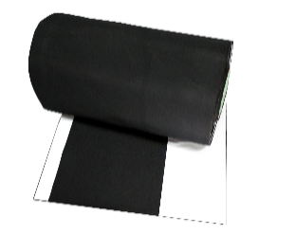 | EPDM zewnętrzny 0,75 mm + pasek kleju 25mm + 98mm | EPDMz75-A25+98 | EPDMz75-A25+98_150 | 150 | 25 | € 2.26
 |  |  | EPDMz75-A25+98_200 | 200 | 25 | € 2.67
 |  |  | EPDMz75-A25+98_250 | 250 | 25 | € 3.07
 |  |  | EPDMz75-A25+98_300 | 300 | 25 | € 3.48
 |  |  | EPDMz75-A25+98_350 | 350 | 25 | € 3.88

 |  |  | EPDMz75-A148_150 | 150 | 25 | € 2.28
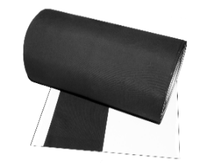
 | EPDM zewnętrzny 0,75 mm + pasek kleju 25mm + 148mm | EPDMz75-A25+48 | EPDMz75-A25+148_200 | 200 | 25 | € 3.00
 |  |  | EPDMz75-A25+148_250 | 250 | 25 | € 3.41
 |  |  | EPDMz75-A25+148_300 | 300 | 25 | € 3.81
 |  |  | EPDMz75-A25+148_350 | 350 | 25 | € 4.22

 | EPDM wewnętrzny 0,75 mm + pasek kleju 25mm | EPDMw75-A25 | EPDMw75-A25_050 | 50 | 25 | € -
 |  |  | EPDMw75-A25_100 | 100 | 25 | € -
 |  |  | EPDMw75-A25_150 | 150 | 25 | € -
 |  |  | EPDMw75-A25_200 | 200 | 25 | € -
 |  |  | EPDMw75-A25_250 | 250 | 25 | € -
 |  |  | EPDMw75-A25_300 | 300 | 25 | € -
 |  |  | EPDMw75-A25_350 | 350 | 25 | € -

 | EPDM wewnętrzny 0,75 mm + pasek kleju 25mm + 98mm | EPDMw75-A25+98 | EPDMw75-A25+98_150 | 150 | 25 | € -
...

W
System WINS
Wszystkie podane ceny są cenami netto.
Produkt |  | Typ | Symbol | Nazwa | Szerokość rolki [mm] | Szczelina [mm]

 | Taśma rozprężna | WINS | 10046185 | Taśma Rozprężna BG1 600 | 15 | 3-7
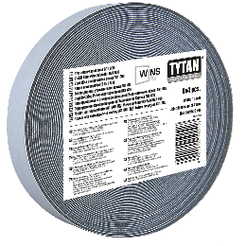 |  |  | 10046193 | Taśma Rozprężna BG1 600 | 15 | 7-12
 |  |  | 10046195 | Taśma Rozprężna BG1 600 | 20 | 10-18

Produkt |  | Typ | Symbol | Nazwa
 | FOLIA | WINS | 10045170 | Folia Płynna Wewnętrzna 2,4 l antracyt
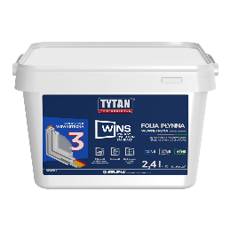 |  |  | 10045171 | Folia Płynna Zewnętrzna 2,4 l biały
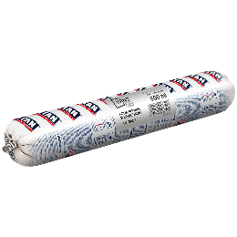 |  |  | 10045214 | Folia Płynna WINS Wewnętrzna 600 ml antracyt
 |  |  | 10045215 | Folia Płynna WINS Zewnętrzna 600 ml biały

Produkt |  | Typ | Symbol | Nazwa
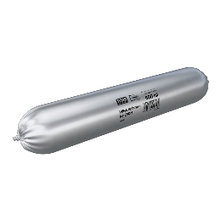 | Piana | WINS | EPDM600ML | Klej do EPDM 600 ml
 |  |  | 10049514 | Klej-Uszczelniacz 600 ml biały
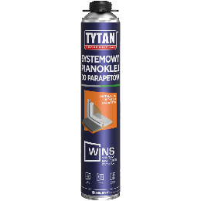 |  |  | 10049226 | Systemowy Pianoklej do Parapetów 750 ml szary
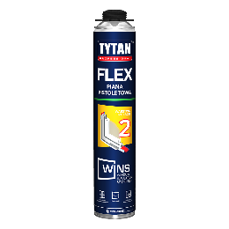 |  |  | 10045190 | Piana Pistoletowa WINS Flex 750 ml

ALUT
Aluthermo
Wszystkie podane ceny są cenami netto
Produkt |  | Typ | Symbol | Szerokość [m] | Długość [mb] | J.M.

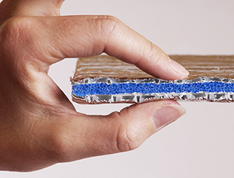 | Aluthermo Quattro | ALUTHERMO | ALUT_1200 | 1.2 | 1 | m2

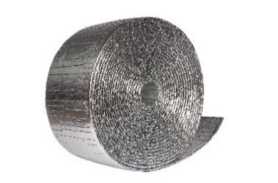 | Aluthermo Quattro pocięte | ALUTHERMO | ALUT_150 | 150 | 25 | mb
 |  |  | ALUT_200 | 200 | 25 | mb
 |  |  | ALUT_250 | 250 | 25 | mb
 |  |  | ALUT_300 | 300 | 25 | mb
 |  |  | ALUT_350 | 350 | 25 | mb

 | Aluthermo Quattro pocięte oklejone | ALUTHERMO | ALUT_150_O | 150 | 25 | mb
 |  |  | ALUT_200_O | 200 | 25 | mb
 |  |  | ALUT_250_O | 250 | 25 | mb
 |  |  | ALUT_300_O | 300 | 25 | mb
 |  |  | ALUT_350_O | 350 | 25 | mb

CH
Chemia budowlana |  |  |  |  |  | CH
Wszystkie podane ceny są cenami netto.
Produkt |  | Nazwa | Symbol | Opakow. [ szt. ] | J.m. | Cena [ zł./j.m.]

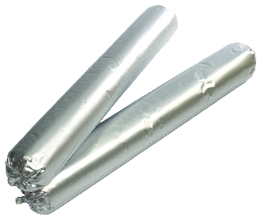 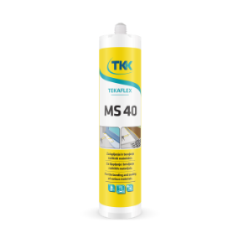 | Kleje | Klej POLIMER Tekaflex MS 40 290ml. biały TKK | TKK50383 | 12 | szt. | 20.93 zł
 |  | Klej POLIMER Tekaflex MS 40 290ml. czarny TKK | TKK50384 | 12 | szt. | 20.93 zł
 |  | Klej POLIMER Tekaflex MS 40 290ml. szary TKK | TKK50382 | 12 | szt. | 20.93 zł
 |  | Klej POLIMER MS biały 600ml GPMM | FlexiAd-MS biały | 20 | szt. | 29.90 zł
 |  | Klej POLIMER MS czarny 600ml GPMM | FlexiAd-MS czarny | 20 | szt. | 29.90 zł
 |  | Klej POLIMER MS szary 600ml GPMM | FlexiAd-MS szary | 20 | szt. | 29.90 zł
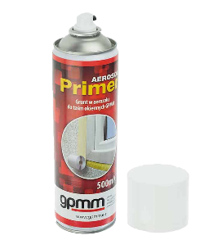 |  | Primer Aerosol 600ml GPMM | GPMM PRIMER | 12 | szt. | 32.00 zł
 |  | Klej do EPDM w aerozolu 600ml GPMM | GPMM KLEJ | 20 | szt. | 32.70 zł
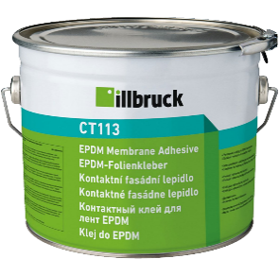 |  | Klej do EPDM CT 113 poj. 4,7 kg. ILLBRUCK | CT113 | 1 | szt | 240.52 zł

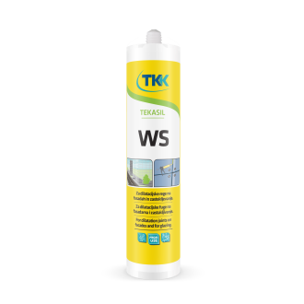 | Silikony | Silikon Tekasil WS czarny 600 ml. TKK | TKK156802 | 20 | szt. | 46.00 zł
 |  | Silikon neutralny sanitarny SEAL All Purpose 280 ml. bezbarwny TKK | TKK159698 | 20 | szt. | 16.18 zł
 |  | Silikon neutralny sanitarny SEAL All Purpose 280 ml. biały TKK | TKK159710 | 20 | szt. | 16.18 zł
 |  | Silikon neutralny sanitarny SEAL All Purpose 280 ml. szary TKK | TKK159711 | 20 | szt. | 15.45 zł
 |  | Silikon doszyb zespolonych Tekasil T142 600 ml. czarny TKK | TKK160963 | 20 | szt. | 30.89 zł

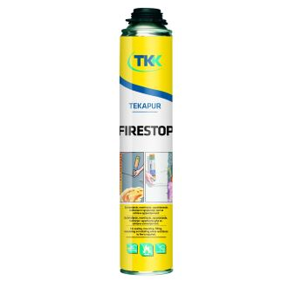 | Piany | Piana montażowa pistoletowa OGNIOCHRONNA Tekapur FIRESTOP P 750ml TKK | TKK162956 | 12 | szt. | 37.72 zł

OP
Opaska Styropianowa
Wszystkie podane ceny są cenami netto.
Produkt |  | Typ | Symbol | Szerokość [mm] | Wysokość [mm] | j.m.

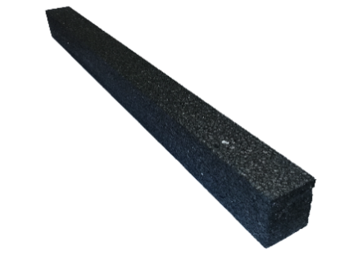 | Opaska Styropianowa | OP | OP-50_050 | 50 | 50 | mb
 |  |  | OP-50_060 | 50 | 60 | mb
 |  |  | OP-50_070 | 50 | 70 | mb
 |  |  | OP-50_080 | 50 | 80 | mb
 |  |  | OP-50_090 | 50 | 90 | mb
 |  |  | OP-50_100 | 50 | 100 | mb
 |  |  | OP-50_110 | 50 | 110 | mb
 |  |  | OP-50_120 | 50 | 120 | mb
 |  |  | OP-50_130 | 50 | 130 | mb
 |  |  | OP-50_140 | 50 | 140 | mb
 |  |  | OP-50_150 | 50 | 150 | mb
...

S
Zamocowania |  |  |  |  |  | S
Wszystkie podane ceny są cenami netto.
Produkt |  | Nazwa | Symbol | Opakowanie | Jm. | Cena [zł]

 | Kołek szybkiego montażu | Kołek KSM- 8x 45 | KSM - 8X45 | 100 | 100 szt. | 16.50 zł
 |  | Kołek KSM- 8x 60 | KSM - 8X60 | 100 | 100 szt. | 19.00 zł
 |  | Kołek KSM- 8x 80 | KSM - 8X80 | 100 | 100 szt. | 24.50 zł

 | Kołek ramowy TXK / TXS | Kołek TXS- 8x 60 (storzkowy) | TXS - 8X60 | 50 | 100 szt. | 58.48 zł
 |  | Kołek TXS- 8x 80 (storzkowy) | TXS - 8X80 | 50 | 100 szt. | 69.63 zł
 |  | Kołek TXS- 8x100 (storzkowy) | TXS - 8X100 | 50 | 100 szt. | 86.78 zł
 |  | Kołek TXK- 8x 60 (podkładkowy) | TXK - 8X60 | 50 | 100 szt. | 61.60 zł
 |  | Kołek TXK- 8x 80 (podkładkowy) | TXK - 8X80 | 50 | 100 szt. | 75.74 zł
 |  | Kołek TXK- 8x100 (podkładkowy) | TXK - 8X100 | 50 | 100 szt. | 92.39 zł

 |  | Wkręt WO-7.5x 52 | WO - 52 | 100 | 100 szt. | 22.36 zł
 |  | Wkręt WO-7.5x 72 | WO - 72 | 100 | 100 szt. | 26.44 zł
 |  | Wkręt WO-7.5x 92 | WO - 92 | 100 | 100 szt. | 35.02 zł
 |  | Wkręt WO-7.5x112 | WO - 112 | 100 | 100 szt. | 45.71 zł
...
 |  | Końcówka Pz 1x25 STALCO PERFECT | S-66201 | 20 | szt. | 1.41 zł
 |  | Końcówka Pz 2x25 STALCO PERFECT | S-66202 | 20 | szt. | 1.42 zł
 |  | Końcówka Pz 3x25 STALCO PERFECT | S-66203 | 20 | szt. | 1.41 zł
 |  | Końcówka Pz 1x50 STALCO PERFECT | S-66211 | 10 | szt. | 2.51 zł
 |  | Końcówka Pz 2x50 STALCO PERFECT | S-66212 | 10 | szt. | 2.51 zł
 |  | Końcówka TORX 20x25 STALCO PERFECT | S-66133 | 10 | szt. | 2.12 zł
 |  | Końcówka TORX 25x25 STALCO PERFECT | S-66135 | 10 | szt. | 2.12 zł
 |  | Końcówka TORX 30x25 STALCO PERFECT | S-66137 | 10 | szt. | 2.12 zł
 |  | Końcówka TORX 40x25 STALCO PERFECT | S-66139 | 10 | szt. | 2.12 zł

 | Uchwyty magnetyczne | Uchwyt magnetyczny 1/4" 60mm STALCO PREMIUM | S-13550 | 5 | szt. | 8.85 zł
 |  | Uchwyt magnetyczny 1/4" 75mm STALCO PERFECT | S-66331 | 50 | szt. | 25.22 zł
 |  | Uchwyt magnetyczny udarowy 1/4" 60mm MILWAUKEE | 4932430478 | 1 | szt. | 17.07 zł

 | Noże z ostrzem łamanym | Nóż z ostrzem łamanym 18mm automatyczna blokada STALCO PERFECT | S-67416 | 24 | szt. | 6.99 zł
 |  | Nóż z ostrzem łamanym 18mm automatyczna blokada METALOWY STALCO | S-17541 | 12 | szt. | 14.85 zł
 |  | Nóż z ostrzem łamanym 18mm skręcany METALOWY STALCO | S-17540 | 12 | szt. | 14.00 zł
 |  | Nóż do zgrzewów Quartre Moon Knife DON CARLOS | 4529-10 | 1 | szt. | 153.66 zł

 | Ostrza | Ostrza łamane 18mm (10szt) STALCO | S-17618 | 10 | kpl. | 2.36 zł
 |  | Ostrza łamane 18mm (10szt) STALCO PERFECT | S-17628 | 20 | kpl. | 5.86 zł

 | Młotki | Młotek plastikowo-gumowy FI=35mm STALCO | S-19535 | 12 | szt. | 19.06 zł
 |  | Młotek gumowy BIAŁY FI= 60mm STALCO | S-19060 | 10 | szt. | 24.84 zł
 |  | Młotek gumowy BIAŁY FI= 90mm STALCO | S-19090 | 10 | szt. | 32.44 zł
 |  | Młotek gumowy BIAŁY FI=115mm STALCO | S-19115 | 10 | szt. | 36.08 zł
 |  | Młotek gumowy CZARNY FI=65mm STALCO | S-19560 | 10 | szt. | 19.15 zł
 |  | Młotek gumowy CZARNY FI=90mm STALCO | S-19590 | 10 | szt. | 23.77 zł
 |  | Młotek z końcówką z tworzywa 35mm MONTERO | D031-0350 | 1 | szt. | 47.89 zł
 |  | Młotek bezodrzutowy 30mm SUPERCRAFT HALDER | 3366.030 | 1 | szt. | 127.56 zł

  | Wyciskacze | Wyciskacz do silikonu szkieletowy STALCO PERFECT | S-73001 | 1 | szt. | 15.18 zł
 |  | Wyciskacz do silikonu rynnowy 230mm STALCO PREMIUM | S-37013 | 1 | szt. | 38.17 zł
 |  | Wyciskacz do silikonu rynnowy STALCO PERFECT | S-73007 | 1 | szt. | 73.79 zł
 |  | Wyciskacz do silikonu tubowy 600mm STALCO | S-37011 | 1 | szt. | 44.22 zł

 | Pistolety | Pistolet do piany STALCO | S-47500 | 1 | szt. | 56.48 zł
 |  | Pistolet do piany STALCO | S-47502 | 1 | szt. | 37.27 zł
 |  | Pistolet do piany STALCO PERFECT | S-76600 | 1 | szt. | 97.53 zł

 |  | Poziomnica czerwona 30cm STALCO PERFECT | S-65033 | 1 | szt. | 44.55 zł
 |  | Poziomnica czerwona 40cm STALCO PERFECT | S-65040 | 1 | szt. | 46.69 zł
 |  | Poziomnica czerwona 50cm STALCO PERFECT | S-65050 | 1 | szt. | 55.07 zł
 |  | Poziomnica czerwona 60cm STALCO PERFECT | S-65060 | 1 | szt. | 59.28 zł
 |  | Poziomnica czerwona 80cm STALCO PERFECT | S-65080 | 1 | szt. | 64.60 zł
 |  | Poziomnica czerwona 100cm STALCO PERFECT | S-65100 | 1 | szt. | 72.73 zł
 |  | Poziomnica czerwona 120cm STALCO PERFECT | S-65122 | 1 | szt. | 86.29 zł
...
Wszystkie podane ceny są cenami netto.
Produkt |  | Nazwa | Symbol | Opakowanie | Jm. | Cena [zł]
 |  | Łata murarska P/P 250cm STALCO PERFECT | S-65125 | 1 | szt. | 139.77 zł
 |  | Łata murarska P/P 300cm STALCO PERFECT | S-65130 | 1 | szt. | 160.38 zł
 |  | Łata murarska P/P z uchwytami 150cm STALCO PERFECT | S-65215 | 1 | szt. | 130.14 zł
 |  | Łata murarska P/P z uchwytami 200cm STALCO PERFECT | S-65220 | 1 | szt. | 141.65 zł
 |  | Łata murarska P/P z uchwytami 250cm STALCO PERFECT | S-65225 | 1 | szt. | 160.06 zł
 |  | Łata murarska P/P z uchwytami 300cm STALCO PERFECT | S-65230 | 1 | szt. | 185.25 zł

 | Okulary ochronne | Okulary przeciwodpryskowe PARROT STALCO | S-44201 | 1 | szt. | - zł
 |  | Okulary przeciwodpryskowe GREENY STALCO PREMIUM | S-44205 | 1 | szt. | - zł

  |  | Rękawice poliestrowe "S-LATEX R" ECO 6" STALCO | S-47277 | 12 | para | 2.19 zł
 |  | Rękawice poliestrowe "S-LATEX R" ECO 7" STALCO | S-47279 | 12 | para | 2.19 zł
 |  | Rękawice poliestrowe "S-LATEX R" ECO 8" STALCO | S093247280 | 12 | para | 2.19 zł
 |  | Rękawice poliestrowe "S-LATEX R" ECO 9" STALCO | S093247282 | 12 | para | 2.19 zł
 |  | Rękawice poliestrowe "S-LATEX R" ECO 10" STALCO | S093247284 | 12 | para | 2.19 zł
 |  | Rękawice poliestrowe "S-LATEX R" ECO 11" STALCO | S093247283 | 12 | para | 2.19 zł
 |  | Rękawice poliestrowe "S-LATEX B" ECO 6" STALCO | S-47115 | 12 | para | 2.13 zł
 |  | Rękawice poliestrowe "S-LATEX B" ECO 7" STALCO | S-47117 | 12 | para | 2.13 zł
 |  | Rękawice poliestrowe "S-LATEX B" ECO 8" STALCO | S-47119 | 12 | para | 2.13 zł
 |  | Rękawice poliestrowe "S-LATEX B" ECO 9" STALCO | S-47121 | 12 | para | 2.13 zł
 |  | Rękawice poliestrowe "S-LATEX B" ECO 10" STALCO | S-47123 | 12 | para | 2.13 zł
...
Wszystkie podane ceny są cenami netto.
Produkt |  | Nazwa | Symbol | Opakowanie | Jm. | Cena [zł]
 |  | Rękawice nylonowe NITRILE FLEX "10" STALCO POWERMAX | S-76333 | 12 | para | - zł
 |  | Rękawice nylonowe NITRILE FLEX "11" STALCO POWERMAX | S093276334 | 12 | para | 13.97 zł

 | Worki na śmieci | Worki na śmieci 120L kpl-20 STALCO | S-47690 | 4 | kpl. | 22.24 zł
 |  | Worki na śmieci 160L kpl-10 STALCO | S-47692 | 4 | kpl. | 16.61 zł
 |  | Worki na śmieci 240L kpl-10 STALCO | S-47694 | 4 | kpl. | 28.18 zł
 |  | Worki na śmieci 300L kpl-10 STALCO | S-47688 | 4 | kpl. | 15.27 zł
 |  | Worki na gruz 60L kpl-10 STALCO | S-47695 | 4 | kpl. | 17.45 zł
 |  | Worki na gruz 120L kpl-10 STALCO | S-47696 | 4 | kpl. | 28.22 zł

 |  | Kliny montażowe 14x29x95 MAŁE " S " | 142995 | 500 | szt. | 0.18 zł
 |  | Kliny montażowe 15x45x95 ŚREDNIE " M " | 154590 | 500 | szt. | 0.26 zł
 |  | Kliny montażowe 20x45x150 DUŻE " L " | 9010022 | 200 | szt. | 0.47 zł

